About
Judul Program | : | Perencanaan Abutmen Jembatan dengan Struktur Beton Bertulang (Multispan - Metode Spectra Moda Tunggal)
Versi Program | : | V1.0.0
Update ke 0 | : | Nopember 2021

Penyusun | : | Indra Kusuma Jati Raj Suweda
Email | : | indrakrajsuweda@gmail.com

Selalu cek versi terbaru dan juga program - program lainnya hanya di :

Web : Inpetra.ID

"Terima kasih sudah membeli program ini sebagai bentuk dukungan kepada salah satu visi Inpetra ID
mengembangkan program bantu yang berkualitas dan sesuai dengan kebutuhan kondisi di Indonesia"

Ada permintaan program? Hubungi kami di :
info@inpetra.id

Input (1)
A.1. | INPUT DATA MATERIAL ABUTMEN
 | DATA MATERIAL BETON & TULANGAN
 | Kuat tekan beton, |  |  |  |  |  | fc' = | 30.00
 | Tegangan leleh baja tulangan dengan D > 13 mm, |  |  |  |  |  | fy = | 400 | MPa
 | Tegangan leleh baja tulangan dengan Ø ≤ 13 mm, |  |  |  |  |  | fy = | 240 | MPa
 | Modulus elastis baja, |  |  |  |  |  | Es = | 200000 | MPa

 | DATA DIMENSI TULANGAN ABUTMEN & PILECAP
 | Diameter tulangan utama breast wall, |  |  |  |  |  | D = | 19 | mm
 | Diameter tulangan susut breast wall, |  |  |  |  |  | D = | 16 | mm
 | Diameter tulangan utama back wall bawah, |  |  |  |  |  | D = | 16 | mm
 | Diameter tulangan susut back wall bawah, |  |  |  |  |  | D = | 13 | mm
 | Diameter tulangan utama back wall atas, |  |  |  |  |  | D = | 13 | mm
 | Diameter tulangan susut back wall atas, |  |  |  |  |  | D = | 10 | mm
 | Diameter tulangan utama Wings Wall Vertikal, |  |  |  |  |  | D = | 13 | mm
 | Diameter tulangan utama Wings Wall Horizontal, |  |  |  |  |  | D = | 13 | mm
 | Diameter tulangan konsol jacking utama, |  |  |  |  |  | D = | 22 | mm
 | Diameter tulangan konsol jacking sengkang, |  |  |  |  |  | D = | 19 | mm
 | Diameter tulangan utama pilecap, |  |  |  |  |  | D = | 19 | mm
 | Diameter tulangan susut pilecap, |  |  |  |  |  | D = | 19 | mm

A.2. | INPUT DATA DIMENSI ABUTMEN
 | Abutmen |  | Wingwall
-18.67 | -24.93 | -18.67 | -19.93
-18.67 | -19.93 | -28.00 | -15.07
1.33 | -16.60 | -28.00 | 24.93
1.33 | -2.60 | -1.33 | 24.93
-2.67 | 1.40
-2.67 | 18.93
-1.33 | 18.93
-1.33 | 24.93
1.00 | 24.93
1.00 | 8.27
8.00 | 8.27
8.00 | 4.60
12.00 | 4.60
12.00 | -0.73
8.00 | -4.73
8.00 | -16.60
28.00 | -19.93
28.00 | -24.93
-18.67 | -24.93
 | A |  | B |  | C |  | D |  | E |  | F
-13.353 | -27.500 | -8.902 | -25.910 | -1.272 | -25.910 | 0.477 | 27.500 | 3.815 | -27.500 | 5.723 | -27.500
-13.353 | -25.910 | -8.902 | 25.910 | -1.272 | 25.910 | 13.353 | 27.500 | 3.815 | 27.500 | 5.723 | 27.500
-0.636 | -25.910 |  |  |  |  | 13.353 | -27.500
-0.636 | 25.910 |  |  |  |  | 0.477 | -27.500
-13.353 | 25.910
-13.353 | 27.500
0.477 | 27.500
0.477 | -27.500
-13.353 | -27.500
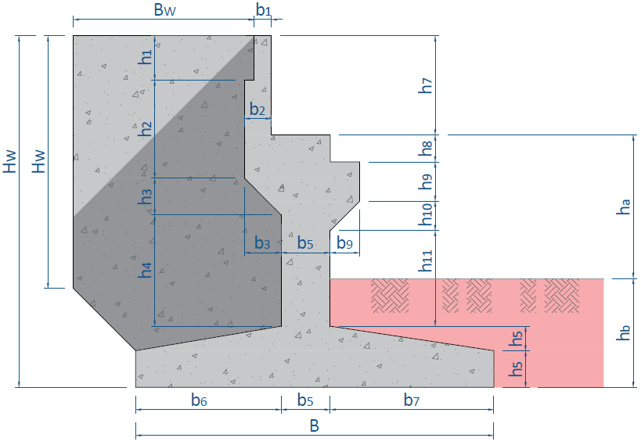

 |  |  |  |  |  |  | *Tampak Samping |  |  | *Tampak atas
 | h1 = | 0.90 | m | b1 = | 0.35 | m
 | h2 = | 2.63 | m | b2 = | 0.55 | m
 | h3 = | 0.60 | m | b3 = | 0.60 | m
 | h4 = | 2.10 | m
 | h5 = | 0.50 | m | b5 = | 1.00 | m
 | h6 = | 0.75 | m | b6 = | 3.00 | m | rek. min : | 2.6
 |  |  |  | b7 = | 3.00 | m | rek. min : | 2.6
 |  |  |  | b9 = | 0.60 | m
 | h7 = | 2.50 | m
 | h8 = | 0.55 | m
 | h9 = | 0.80 | m | H = | 7.48 | m
≥ m
 | h10 = | 0.60 | m | B = | 7.00 | m | 6.20 | [ OK ]
 | h11 = | 1.78 | m | ha = | 2.00 | m
 |  |  |  | hb = | 2.98 | m

 | HW = | 6.00 | m | BW = | 4.00 | m
 | tW = | 0.50 | m

≥ m
≥ m
 | Luas penampang abutmen, |  |  |  |  |  | A = | 17.863 | m2
 | Panjang Rencana abutmen, |  |  |  |  |  | L = | 17.300 | m | 17.20 | [ OK ]

A.3. | DATA BERAT VOLUME MATERIAL
 | Berat volume tanah di atas pilecap, |  |  |  |  |  | ws = | 17.20 | kN/m3
 | Berat volume air di atas pilecap, |  |  |  |  |  | ww = | 9.81 | kN/m3
 | Berat volume beton bertulang, |  |  |  |  |  | wc = | 25.00 | kN/m3

A.5. | DATA SEISMIK LOKASI PROYEK
 | Percepatan puncak batuan dasar/PGA, |  |  |  |  |  | PGA = | 0.3 | g
 | Faktor amplifikasi getaran periode 0 detik, |  |  |  |  |  | FPGA = | 1.2
 | Respon spektra percepatan 0,2 detik di batuan dasar untuk probabilitas terlampaui 7% dalam 75 tahun, |  |  |  |  |  | Ss = | 0.600 | g
 | Respon spektra percepatan 1 detik di batuan dasar untuk probabilitas terlampaui 7% dalam 75 tahun |  |  |  |  |  | S1 = | 0.250 | g
 | Jenis tanah pada lokasi proyek, |  |  |  |  |  | Tanah Sedang (SD)

A.6. | DATA DIMENSI FONDASI PILECAP
 | Tebal air di atas pilecap, |  |  |  |  |  | zw = | 0.00 | m
 | Tebal bersih selimut beton, |  |  |  |  |  | ts = | 100.00 | mm

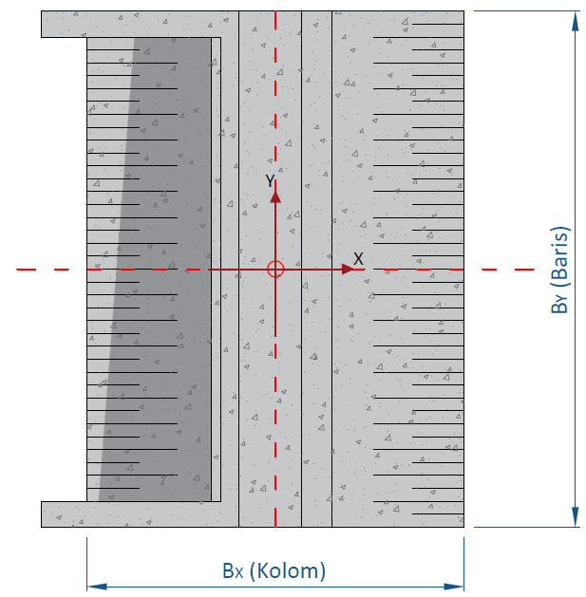
A.7. | DATA DIMENSI TIANG FONDASI DALAM
 |  |  | X1Y1 |  | X2Y1 |  | X3Y1 |  | X4Y1 |  | X5Y1 |  | X6Y1 |  | X7Y1 |  | X8Y1 |  | X1Y2 |  | X2Y2 |  | X3Y2
-18.08 | -44.67 | -9.81 | -36.15 | 5.68 | -36.15 | 514.37 | -36.15 | 514.37 | -36.15 | 514.37 | -36.15 | 514.37 | -36.15 | 514.37 | -36.15 | 514.37 | -36.15 | -9.81 | -21.69 | 5.68 | -21.69 | 514.37 | -21.69
-18.08 | 44.67 | -9.65 | -35.36 | 5.84 | -35.36 | 514.52 | -35.36 | 514.52 | -35.36 | 514.52 | -35.36 | 514.52 | -35.36 | 514.52 | -35.36 | 514.52 | -35.36 | -9.65 | -20.90 | 5.84 | -20.90 | 514.52 | -20.90
18.08 | 44.67 | -9.21 | -34.69 | 6.29 | -34.69 | 514.97 | -34.69 | 514.97 | -34.69 | 514.97 | -34.69 | 514.97 | -34.69 | 514.97 | -34.69 | 514.97 | -34.69 | -9.21 | -20.23 | 6.29 | -20.23 | 514.97 | -20.23
18.08 | -44.67 | -8.54 | -34.24 | 6.96 | -34.24 | 515.64 | -34.24 | 515.64 | -34.24 | 515.64 | -34.24 | 515.64 | -34.24 | 515.64 | -34.24 | 515.64 | -34.24 | -8.54 | -19.78 | 6.96 | -19.78 | 515.64 | -19.78
-18.08 | -44.67 | -7.75 | -34.08 | 7.75 | -34.08 | 516.43 | -34.08 | 516.43 | -34.08 | 516.43 | -34.08 | 516.43 | -34.08 | 516.43 | -34.08 | 516.43 | -34.08 | -7.75 | -19.62 | 7.75 | -19.62 | 516.43 | -19.62
 |  | -6.96 | -34.24 | 8.54 | -34.24 | 517.22 | -34.24 | 517.22 | -34.24 | 517.22 | -34.24 | 517.22 | -34.24 | 517.22 | -34.24 | 517.22 | -34.24 | -6.96 | -19.78 | 8.54 | -19.78 | 517.22 | -19.78
 |  | -6.29 | -34.69 | 9.21 | -34.69 | 517.89 | -34.69 | 517.89 | -34.69 | 517.89 | -34.69 | 517.89 | -34.69 | 517.89 | -34.69 | 517.89 | -34.69 | -6.29 | -20.23 | 9.21 | -20.23 | 517.89 | -20.23
 |  | -5.85 | -35.36 | 9.65 | -35.36 | 518.33 | -35.36 | 518.33 | -35.36 | 518.33 | -35.36 | 518.33 | -35.36 | 518.33 | -35.36 | 518.33 | -35.36 | -5.85 | -20.90 | 9.65 | -20.90 | 518.33 | -20.90
 |  | -5.68 | -36.15 | 9.81 | -36.15 | 518.50 | -36.15 | 518.50 | -36.15 | 518.50 | -36.15 | 518.50 | -36.15 | 518.50 | -36.15 | 518.50 | -36.15 | -5.68 | -21.69 | 9.81 | -21.69 | 518.50 | -21.69
 |  | -5.85 | -36.94 | 9.65 | -36.94 | 518.33 | -36.94 | 518.33 | -36.94 | 518.33 | -36.94 | 518.33 | -36.94 | 518.33 | -36.94 | 518.33 | -36.94 | -5.85 | -22.48 | 9.65 | -22.48 | 518.33 | -22.48
 |  | -6.29 | -37.61 | 9.21 | -37.61 | 517.89 | -37.61 | 517.89 | -37.61 | 517.89 | -37.61 | 517.89 | -37.61 | 517.89 | -37.61 | 517.89 | -37.61 | -6.29 | -23.15 | 9.21 | -23.15 | 517.89 | -23.15
 |  | -6.96 | -38.06 | 8.54 | -38.06 | 517.22 | -38.06 | 517.22 | -38.06 | 517.22 | -38.06 | 517.22 | -38.06 | 517.22 | -38.06 | 517.22 | -38.06 | -6.96 | -23.60 | 8.54 | -23.60 | 517.22 | -23.60
 |  | -7.75 | -38.22 | 7.75 | -38.22 | 516.43 | -38.22 | 516.43 | -38.22 | 516.43 | -38.22 | 516.43 | -38.22 | 516.43 | -38.22 | 516.43 | -38.22 | -7.75 | -23.76 | 7.75 | -23.76 | 516.43 | -23.76
 |  | -8.54 | -38.06 | 6.96 | -38.06 | 515.64 | -38.06 | 515.64 | -38.06 | 515.64 | -38.06 | 515.64 | -38.06 | 515.64 | -38.06 | 515.64 | -38.06 | -8.54 | -23.60 | 6.96 | -23.60 | 515.64 | -23.60
 |  | -9.21 | -37.61 | 6.29 | -37.61 | 514.97 | -37.61 | 514.97 | -37.61 | 514.97 | -37.61 | 514.97 | -37.61 | 514.97 | -37.61 | 514.97 | -37.61 | -9.21 | -23.15 | 6.29 | -23.15 | 514.97 | -23.15
 |  | -9.65 | -36.94 | 5.84 | -36.94 | 514.52 | -36.94 | 514.52 | -36.94 | 514.52 | -36.94 | 514.52 | -36.94 | 514.52 | -36.94 | 514.52 | -36.94 | -9.65 | -22.48 | 5.84 | -22.48 | 514.52 | -22.48
 |  | -9.81 | -36.15 | 5.68 | -36.15 | 514.37 | -36.15 | 514.37 | -36.15 | 514.37 | -36.15 | 514.37 | -36.15 | 514.37 | -36.15 | 514.37 | -36.15 | -9.81 | -21.69 | 5.68 | -21.69 | 514.37 | -21.69
 |  | -10.85 | -36.15 | 4.65 | -36.15 | 513.33 | -36.15 | 513.33 | -36.15 | 513.33 | -36.15 | 513.33 | -36.15 | 513.33 | -36.15 | 513.33 | -36.15 | -10.85 | -21.69 | 4.65 | -21.69 | 513.33 | -21.69
 |  | -4.65 | -36.15 | 10.85 | -36.15 | 519.53 | -36.15 | 519.53 | -36.15 | 519.53 | -36.15 | 519.53 | -36.15 | 519.53 | -36.15 | 519.53 | -36.15 | -4.65 | -21.69 | 10.85 | -21.69 | 519.53 | -21.69
 |  | -7.75 | -39.25 | 7.75 | -39.25 | 516.43 | -39.25 | 516.43 | -39.25 | 516.43 | -39.25 | 516.43 | -39.25 | 516.43 | -39.25 | 516.43 | -39.25 | -7.75 | -24.79 | 7.75 | -24.79 | 516.43 | -24.79
 |  | -7.75 | -33.05 | 7.75 | -33.05 | 516.43 | -33.05 | 516.43 | -33.05 | 516.43 | -33.05 | 516.43 | -33.05 | 516.43 | -33.05 | 516.43 | -33.05 | -7.75 | -18.59 | 7.75 | -18.59 | 516.43 | -18.59

 | Diameter tiang fondasi dalam pakai, |  |  |  |  |  | D = | 0.80 | m
 | Elevasi dasar pilecap dari muka tanah, |  |  |  |  |  | Elv = | 3.00 | m dari muka tanah
 | Elevasi dasar tiang fondasi dalam dari muka tanah, |  |  |  |  |  | Elv = | 11.00 | m dari muka tanah
 | Nilai N rata dari 8D ke atas dan ke bawah dasar pilecap, |  |  |  |  |  | N = | 33.80
 | Nilai N rata dari 8D ke atas dan ke bawah dasar tiang, |  |  |  |  |  | N = | 50.00
 | Jarak tiang fondasi dalam tepi terhadap sisi luar beton, |  |  |  |  |  | α = | 1.60 | m
 | Jumlah baris tiang fondasi dalam, |  |  |  |  |  | a = | 6
 | Jumlah kolom tiang fondasi dalam, |  |  |  |  |  | b = | 2 |  | Lebar | Max
 | Jarak antar tiang fondasi dalam, |  |  |  |  | arah X | sX = | 3.00 | m | 6.20 | 7.00
 |  |  |  |  |  | arah Y | sY = | 2.80 | m | 17.20 | 17.300

 |  |  | X1Y1 |  | X2Y1 |  | X3Y1 |  | X4Y1 |  | X5Y1 |  | X6Y1 |  | X7Y1 |  | X8Y1 |  | X1Y2 |  | X2Y2 |  | X3Y2
-18.08 | -44.67 | -9.81 | -36.15 | 5.68 | -36.15 | 514.37 | -36.15 | 514.37 | -36.15 | 514.37 | -36.15 | 514.37 | -36.15 | 514.37 | -36.15 | 514.37 | -36.15 | -9.81 | -21.69 | 5.68 | -21.69 | 514.37 | -21.69
-18.08 | 44.67 | -9.65 | -35.36 | 5.84 | -35.36 | 514.52 | -35.36 | 514.52 | -35.36 | 514.52 | -35.36 | 514.52 | -35.36 | 514.52 | -35.36 | 514.52 | -35.36 | -9.65 | -20.90 | 5.84 | -20.90 | 514.52 | -20.90
18.08 | 44.67 | -9.21 | -34.69 | 6.29 | -34.69 | 514.97 | -34.69 | 514.97 | -34.69 | 514.97 | -34.69 | 514.97 | -34.69 | 514.97 | -34.69 | 514.97 | -34.69 | -9.21 | -20.23 | 6.29 | -20.23 | 514.97 | -20.23
18.08 | -44.67 | -8.54 | -34.24 | 6.96 | -34.24 | 515.64 | -34.24 | 515.64 | -34.24 | 515.64 | -34.24 | 515.64 | -34.24 | 515.64 | -34.24 | 515.64 | -34.24 | -8.54 | -19.78 | 6.96 | -19.78 | 515.64 | -19.78
-18.08 | -44.67 | -7.75 | -34.08 | 7.75 | -34.08 | 516.43 | -34.08 | 516.43 | -34.08 | 516.43 | -34.08 | 516.43 | -34.08 | 516.43 | -34.08 | 516.43 | -34.08 | -7.75 | -19.62 | 7.75 | -19.62 | 516.43 | -19.62
 |  | -6.96 | -34.24 | 8.54 | -34.24 | 517.22 | -34.24 | 517.22 | -34.24 | 517.22 | -34.24 | 517.22 | -34.24 | 517.22 | -34.24 | 517.22 | -34.24 | -6.96 | -19.78 | 8.54 | -19.78 | 517.22 | -19.78
 |  | -6.29 | -34.69 | 9.21 | -34.69 | 517.89 | -34.69 | 517.89 | -34.69 | 517.89 | -34.69 | 517.89 | -34.69 | 517.89 | -34.69 | 517.89 | -34.69 | -6.29 | -20.23 | 9.21 | -20.23 | 517.89 | -20.23
 |  | -5.85 | -35.36 | 9.65 | -35.36 | 518.33 | -35.36 | 518.33 | -35.36 | 518.33 | -35.36 | 518.33 | -35.36 | 518.33 | -35.36 | 518.33 | -35.36 | -5.85 | -20.90 | 9.65 | -20.90 | 518.33 | -20.90
 |  | -5.68 | -36.15 | 9.81 | -36.15 | 518.50 | -36.15 | 518.50 | -36.15 | 518.50 | -36.15 | 518.50 | -36.15 | 518.50 | -36.15 | 518.50 | -36.15 | -5.68 | -21.69 | 9.81 | -21.69 | 518.50 | -21.69
 |  | -5.85 | -36.94 | 9.65 | -36.94 | 518.33 | -36.94 | 518.33 | -36.94 | 518.33 | -36.94 | 518.33 | -36.94 | 518.33 | -36.94 | 518.33 | -36.94 | -5.85 | -22.48 | 9.65 | -22.48 | 518.33 | -22.48
 |  | -6.29 | -37.61 | 9.21 | -37.61 | 517.89 | -37.61 | 517.89 | -37.61 | 517.89 | -37.61 | 517.89 | -37.61 | 517.89 | -37.61 | 517.89 | -37.61 | -6.29 | -23.15 | 9.21 | -23.15 | 517.89 | -23.15
 |  | -6.96 | -38.06 | 8.54 | -38.06 | 517.22 | -38.06 | 517.22 | -38.06 | 517.22 | -38.06 | 517.22 | -38.06 | 517.22 | -38.06 | 517.22 | -38.06 | -6.96 | -23.60 | 8.54 | -23.60 | 517.22 | -23.60
 |  | -7.75 | -38.22 | 7.75 | -38.22 | 516.43 | -38.22 | 516.43 | -38.22 | 516.43 | -38.22 | 516.43 | -38.22 | 516.43 | -38.22 | 516.43 | -38.22 | -7.75 | -23.76 | 7.75 | -23.76 | 516.43 | -23.76
 |  | -8.54 | -38.06 | 6.96 | -38.06 | 515.64 | -38.06 | 515.64 | -38.06 | 515.64 | -38.06 | 515.64 | -38.06 | 515.64 | -38.06 | 515.64 | -38.06 | -8.54 | -23.60 | 6.96 | -23.60 | 515.64 | -23.60
 |  | -9.21 | -37.61 | 6.29 | -37.61 | 514.97 | -37.61 | 514.97 | -37.61 | 514.97 | -37.61 | 514.97 | -37.61 | 514.97 | -37.61 | 514.97 | -37.61 | -9.21 | -23.15 | 6.29 | -23.15 | 514.97 | -23.15
 |  | -9.65 | -36.94 | 5.84 | -36.94 | 514.52 | -36.94 | 514.52 | -36.94 | 514.52 | -36.94 | 514.52 | -36.94 | 514.52 | -36.94 | 514.52 | -36.94 | -9.65 | -22.48 | 5.84 | -22.48 | 514.52 | -22.48
 |  | -9.81 | -36.15 | 5.68 | -36.15 | 514.37 | -36.15 | 514.37 | -36.15 | 514.37 | -36.15 | 514.37 | -36.15 | 514.37 | -36.15 | 514.37 | -36.15 | -9.81 | -21.69 | 5.68 | -21.69 | 514.37 | -21.69
 |  | -10.85 | -36.15 | 4.65 | -36.15 | 513.33 | -36.15 | 513.33 | -36.15 | 513.33 | -36.15 | 513.33 | -36.15 | 513.33 | -36.15 | 513.33 | -36.15 | -10.85 | -21.69 | 4.65 | -21.69 | 513.33 | -21.69
 |  | -4.65 | -36.15 | 10.85 | -36.15 | 519.53 | -36.15 | 519.53 | -36.15 | 519.53 | -36.15 | 519.53 | -36.15 | 519.53 | -36.15 | 519.53 | -36.15 | -4.65 | -21.69 | 10.85 | -21.69 | 519.53 | -21.69
 |  | -7.75 | -39.25 | 7.75 | -39.25 | 516.43 | -39.25 | 516.43 | -39.25 | 516.43 | -39.25 | 516.43 | -39.25 | 516.43 | -39.25 | 516.43 | -39.25 | -7.75 | -24.79 | 7.75 | -24.79 | 516.43 | -24.79
 |  | -7.75 | -33.05 | 7.75 | -33.05 | 516.43 | -33.05 | 516.43 | -33.05 | 516.43 | -33.05 | 516.43 | -33.05 | 516.43 | -33.05 | 516.43 | -33.05 | -7.75 | -18.59 | 7.75 | -18.59 | 516.43 | -18.59

A.8. | DATA HASIL LAB TANAH DAN DAYA DUKUNG BORED PILE
 | Sudut gesek tanah di bawah pilecap, |  |  |  |  |  | φ = | 36.02 | o
 | Nilai kohesi tanah di bawah pilecap, |  |  |  |  |  | C = | 2.422 | kPa
 | Tahanan ultimit ujung tiang fondasi dalam, |  |  |  |  |  | QP = | 5917.25 | kN
 | Tahanan ultimit friksi tiang fondasi dalam, |  |  |  |  |  | Qs = | 1856.08 | kN
 | Safety Factor tahanan ujung tiang, |  |  |  |  |  | SF = | 3
 | Safety Factor tahanan friksi tiang, |  |  |  |  |  | SF = | 5

Process (1)
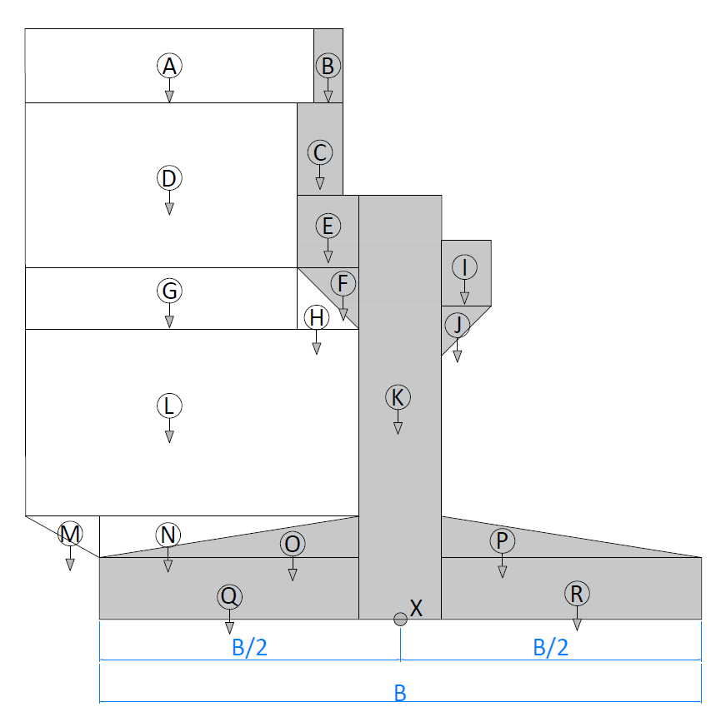
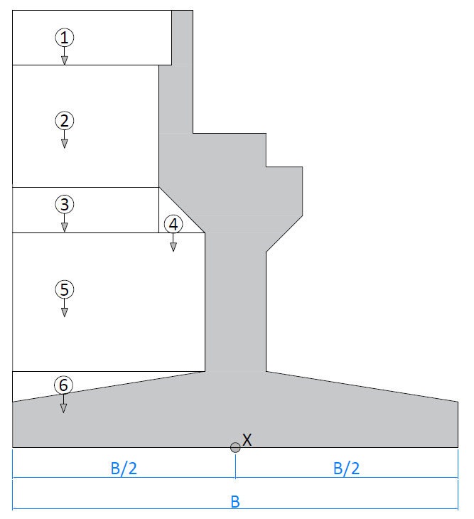
D.1. | AKIBAT BERAT SENDIRI STRUKTUR
 |  |  |  |  |  |  |  |  |  | No. | Parameter Berat Bagian |  |  |  | Berat | Lengan | Momen
 |  |  |  |  |  |  |  |  |  |  | b | h | shape | Dir | (kN) | (m) | (kN.m)
 |  |  |  |  |  |  |  |  |  | ABUTMEN & WINGSWALL |  |  |  |  |  |  |  | 3.5000
 |  |  |  |  |  |  |  |  |  | A | 4.00 | 0.90 | 1 | -1 | 90.000 | 2.900 | -261.000 | 6.4000 | -2.9000
 |  |  |  |  |  |  |  |  |  | B | 0.35 | 0.90 | 1 | -1 | 5.450 | 0.725 | -3.951 | 4.2250 | -0.7250
 |  |  |  |  |  |  |  |  |  | C | 1.60 | 0.55 | 1 | -1 | 15.224 | 1.350 | -20.552 | 4.8500 | -1.3500
 |  |  |  |  |  |  |  |  |  | D | 3.80 | 2.63 | 1 | -1 | 249.850 | 3.000 | -749.550 | 6.5000 | -3.0000
 |  |  |  |  |  |  |  |  |  | E | 0.60 | 1.03 | 1 | -1 | 10.691 | 0.800 | -8.553 | 4.3000 | -0.8000
 |  |  |  |  |  |  |  |  |  | F | 0.60 | 0.60 | 0.5 | -1 | 3.114 | 0.700 | -2.180 | 4.2000 | -0.7000
 |  |  |  |  |  |  |  |  |  | G | 3.80 | 0.60 | 1 | -1 | 57.000 | 3.000 | -171.000 | 6.5000 | -3.0000
 |  |  |  |  |  |  |  |  |  | H | 0.60 | 0.60 | 0.5 | -1 | 4.500 | 0.900 | -4.050 | 4.4000 | -0.9000
 |  |  |  |  |  |  |  |  |  | I | 0.60 | 0.80 | 1 | -1 | 8.304 | 0.800 | -6.643 | 2.7000 | 0.8000
 |  |  |  |  |  |  |  |  |  | J | 0.60 | 0.60 | 0.5 | -1 | 3.114 | 0.700 | -2.180 | 2.8000 | 0.7000
 | Berat jenis beton bertulang, | Wc = | 25.00 | kN/m3 |  |  |  |  |  | K | 1.00 | 4.98 | 1 | -1 | 86.154 | 0.000 | 0.000 | 3.5000 | 0.0000
 | Berat volume tanah timbunan, | Ws = | 17.20 | kN/m3 |  |  |  |  |  | L | 4.40 | 2.10 | 1 | -1 | 231.000 | 2.700 | -623.700 | 6.2000 | -2.7000
 | 2 x Tebal Wings Wall, | tw = | 1.00 | m |  |  |  |  |  | M | 1.40 | 0.50 | 0.5 | -1 | 8.750 | 3.967 | -34.708 | 7.4667 | -3.9667
 | Panjang abutmen, | L = | 17.30 | m |  |  |  |  |  | N | 3.00 | 0.50 | 0.5 | -1 | 18.750 | 2.500 | -46.875 | 6.0000 | -2.5000
 |  |  |  |  |  |  |  |  |  | O | 3.00 | 0.50 | 0.5 | -1 | 12.975 | 1.500 | -19.463 | 5.0000 | -1.5000
 |  |  |  |  |  |  |  |  |  | P | 3.00 | 0.50 | 0.5 | 1 | 12.975 | 1.500 | 19.463 | 2.0000 | 1.5000
 |  |  |  |  |  |  |  |  |  | Q | 3.00 | 0.75 | 1 | -1 | 38.925 | 2.000 | -77.850 | 5.5000 | -2.0000
 |  |  |  |  |  |  |  |  |  | R | 3.00 | 0.75 | 1 | 1 | 38.925 | 2.000 | 77.850 | 1.5000 | 2.0000
 |  |  |  |  |  |  |  |  |  | TANAH TIMBUNAN
 |  |  |  |  |  |  |  |  |  | 1 | 2.60 | 0.90 | 1 | -1 | 656.042 | 2.200 | -1443.293 | 5.7 | -2.2000
D.2. | AKIBAT TEKANAN TANAH AKTIF |  |  |  |  |  |  |  |  | 2 | 2.40 | 2.63 | 1 | -1 | 1769.632 | 2.300 | -4070.154 | 5.8 | -2.3000
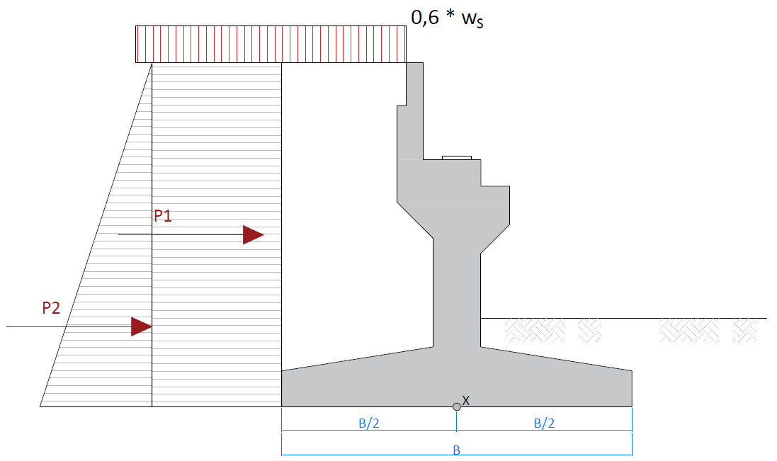
 |  |  |  |  |  |  |  |  |  | 3 | 2.40 | 0.60 | 1 | -1 | 403.718 | 2.300 | -928.552 | 5.8 | -2.3000
 |  |  |  |  |  |  |  |  |  | 4 | 0.60 | 0.60 | 0.50 | -1 | 50.465 | 0.900 | -45.418 | 4.4000 | -0.9000
 |  |  |  |  |  |  |  |  |  | 5 | 3.00 | 2.10 | 1 | -1 | 1766.268 | 2.000 | -3532.536 | 5.5 | -2.0000
 |  |  |  |  |  |  |  |  |  | 6 | 3.00 | 0.50 | 0.50 | -1 | 210.270 | 2.500 | -525.675 | 6.0000 | -2.5000
 |  |  |  |  |  |  |  |  |  | TOTAL |  |  |  | PMS = | 5752.097 | MMS = | -12480.572

 | KOEFISIEN TEKANAN AKTIF DI BELAKANG ABUTMEN
 | Berat jenis tanah | Ws = | 17.20 | kN/m3
 | Sudut gesek dalam, | φ = | 36.02 | o
 | Kohesi, | C = | 2.42 | kPa
 | faktor reduksi untuk φ', | KφR = | 0.7
 | Sudut gesek dalam terkoreksi, | φ' = tan-1 (KφR * tan φ ) = | 26.974 | o
 | Koefisien tekanan tanah aktif, | Ka = tan2 ( 45° - φ' / 2 ) = | 0.376

 | NILAI MOMEN BIDANG 1 AKIBAT TIMBUNAN 0,6 * WS
 | Tinggi total abutmen, | H = | 7.48 | m
 | Nilai beban timbunan, | 0,6 * Ws = | 10.32 | kN/m2
 | Tekanan tanah pada dasar bidang 1, | QP1 = 0,6 * Ws * Ka = | 3.879 | kN/m/m
 | Besar gaya P1, | P1 = H * QP1 = | 29.018 | kN/m
 | Jarak P1 terhadap titik guling, | YP1 = H / 2 = | 3.740 | m
 | Momen guling akibat P1 , | MP1 = P1 * YP1 = | 108.526 | kN.m/m

 | NILAI MOMEN BIDANG 2 AKIBAT TEKANAN TANAH WS
 | Tinggi total abutmen, | H = | 7.48 | m
 | Tekanan tanah pada dasar bidang 2, | QP2 = H * Ws * Ka = | 48.363 | kN/m/m
 | Besar gaya P2, | P2 = 0,5 * H * QP2 = | 180.877 | kN/m
 | Jarak P2 terhadap titik guling, | YP2 = 1/3 * H = | 2.493 | m
 | Momen guling akibat P2 , | MP2 = P2 * YP2 = | 450.987 | kN.m/m

 | REKAPITULASI GAYA AKIBAT TEKANAN TANAH AKTIF
 | Besar gaya geser pada titik X, | PKA = (P1 + P2) * (L - tw) = | 3421.283 | kN
 | Besar momen pada titik X, | MKA = (MP1 + MP2) * (L - tw) = | 9120.057 | kN.m

D.3. | AKIBAT TEKANAN TANAH SEISMIK
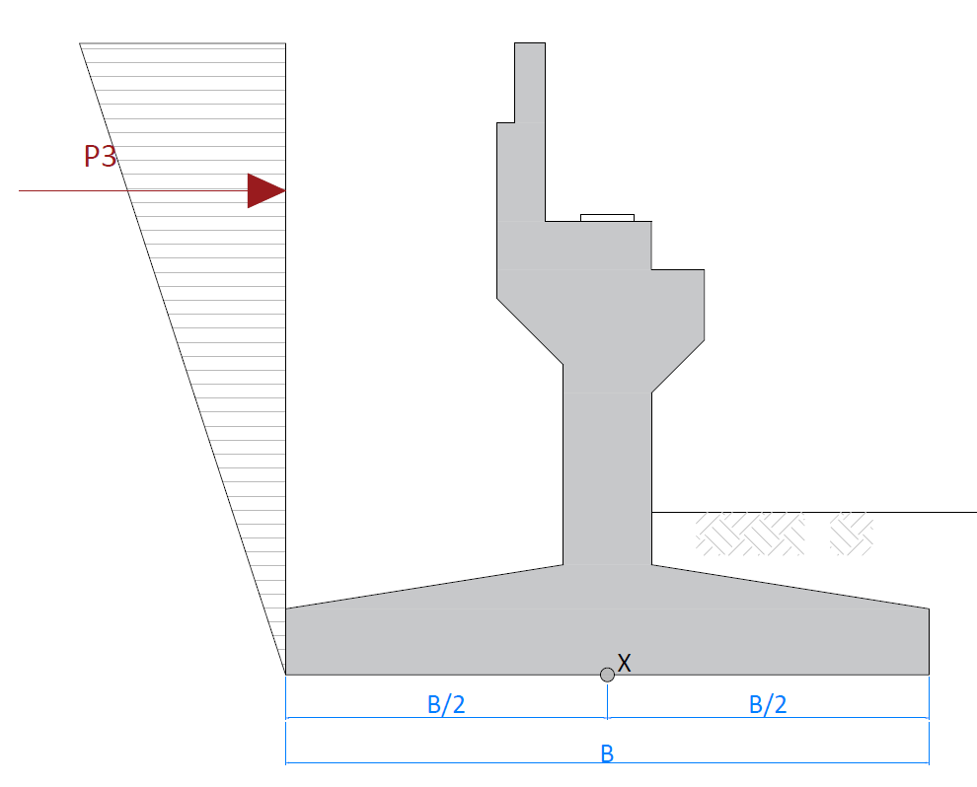

 | Percepatan puncak batuan dasar/PGA, | PGA = | 0.3 | g
 | Faktor amplifikasi getaran periode 0 detik, | FPGA = | 1.2
 | Percepatan puncak di permukaan | As = FPGA * PGA = | 0.36 | g
 | Koefisien percepatan horizontal, | Kh = 0,5 * As = | 0.18 | g
 |  | ϴ = tan-1 (Kh) = | 10.204 | o
 | koefisien tekanan aktif seismik,
 |  | KAE = cos2 ( φ - ϴ ) / cos2 ( ϴ ) * { 1 + √ ( sin φ * sin (φ - ϴ) / cos ϴ )}-2 = | 0.508
 | Selisih koef. KAE & Ka, | ΔKAE = KAE - Ka = | 0.132
 | Tekanan tanah seismik di bagian atas struktur, | QSEIS = Ws * H * ΔKAE = | 17.023 | kN/m/m
 | Besar gaya geser pada titik X, | PKAE = 0,5 * H * Qseis * (L - tw) = | 1037.729 | kN
 | Besar momen pada titik X, | MKA = PKAE * 2/3 * H = | 5174.806 | kN.m

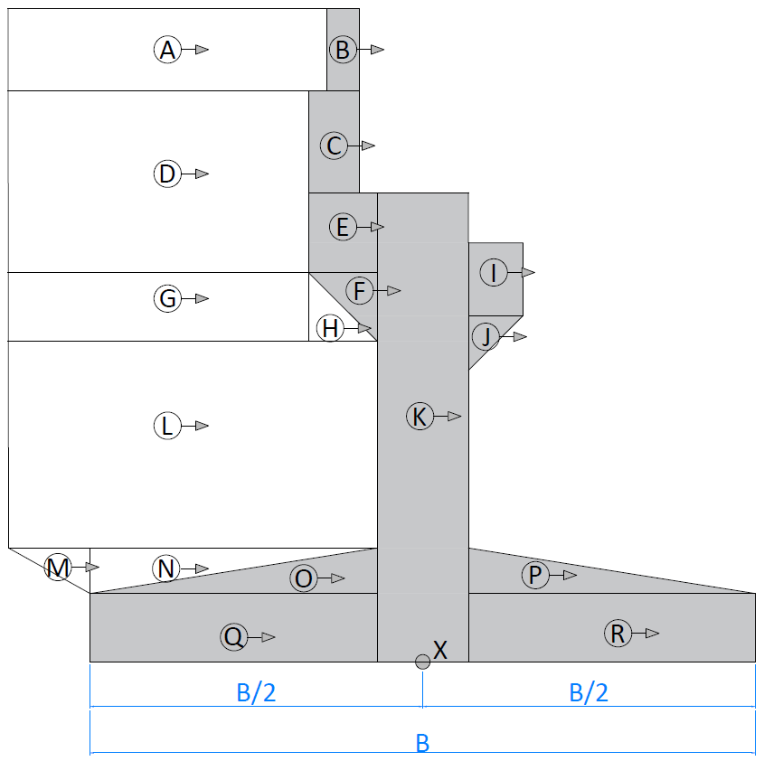
D.4. | AKIBAT BEBAN GEMPA METODE SPEKTRA MODE TUNGGAL (SM)

 | Bangunan atas arah memanjang
 | Kuat tekan beton untuk abutmen, | fc' = | 30.00 | MPa
 | Modulus elastisitas beton, | Ec = 4700 * √(fc') = | 25742.96 | MPa
 | Tinggi abutmen, | habt = h8 + h9 + h10 + h11 = | 3730.00 | mm
 | Panjang abutmen, | L = | 17.30 | m
 | Momen inersia penampang, | Ig = 1/12 * L * b53 = | 1441666666666.6667 | m4
 | Momen inersia penampang efektif, | Ie = 0,7 * Ig = | 1.01E+12 | mm4
 | Gaya satu satuan, | P = | 1
 | Perpindahan struktur akibat beban 1 satuan arah long,
 |  | δlong = 1/3 * P * habt3 / (Ec * Ie) + 3 * P *habt / (Ec * L * b5) = | 6.91E-07 | m/kN
 | Kekakuan struktur arah memanjang, | Klong = 1 / δlong = | 1447204 | kN/m
 | Gaya satu satuan beban merata, | Po = | 1.00 | kN/m
 | Perpindahan statis arah longitudinal, | vslong = Po * L / Klong = | 0.012 | mm
 | Berat total struktur atas per panjang abutmen, | Wtot = (MS + MA) / L = | 271.725 | kN/m

 | Nilai faktor α, | α = Vslong * L = | 0.0002 | m2
 | Nilai faktor β, | β = α * Wtot = | 0.0562 | kN.m
 | Nilai faktor γ, | γ = β * Vslong = | 0.0000007 | kN.m2

 | Periode fundamental abutmen arah memanjang,
 |  | T = 2 * π * √[ γ / (Po * g * α) ] = | 0.114 | s
 | Koefisien respon gempa elastis, | CsmA1 = | 0.792 | g
 | Gaya gempa statik ekivalen, | Pelong = ( β * CsmA1 / γ )* Wtot * Vslong = | 215.206 | kN/m
 | Faktor modifikasi respon untuk abutmen, | R = | 1.500
 | Gaya gempa akibat struktur atas pada abutmen, | Hlong = Pelong * L / R = | 2482.040 | kN

 | Bangunan atas arah melintang
 | Momen inersia penampang, | Ig = 1/12 * b5 * L3 = | 431476416666666.7 | m4
 | Momen inersia penampang efektif, | Ie = 0,7 * Ig = | 3.02E+14 | mm4
 | Gaya satu satuan, | P = | 1
 | Perpindahan struktur akibat beban 1 satuan arah trans,
 |  | δtrans = 1/3 * P * habt3 / (Ec * Ie) + 3 * P *habt / (Ec * L * b5) = | 2.74E-08 | m/kN
 | Kekakuan struktur arah melintang, | Ktrans = 1 / δtrans = | 36561832 | kN/m
 | Gaya satu satuan beban merata, | Po = | 1.00 | kN/m
 | Perpindahan statis arah transversal, | vstrans = Po * b5 / Ktrans = | 2.73509e-05 | mm
 | Berat total struktur atas per lebar abutmen, | Wtot = (MS + MA) / b5 = | 4700.834 | kN/m

 | Nilai faktor α, | α = Vstrans * b5 = | 2.74e-08 | m2
 | Nilai faktor β, | β = α * Wtot = | 0.0001285722 | kN.m
 | Nilai faktor γ, | γ = β * Vslong = | 0 | kN.m2

 | Periode fundamental abutmen arah memanjang,
 |  | T = 2 * π * √[ γ / (Po * g * α) ] = | 0.023 | s
 | Koefisien respon gempa elastis, | CsmA1 = | 0.480 | g
 | Gaya gempa statik ekivalen, | Petrans = ( β * CsmA1 / γ )* Wtot * Vtrans = | 2255.146 | kN/m |  |  |  |  |  | No. | Parameter Berat Bagian |  |  |  | Berat Seismik | Lengan | Momen
 | Faktor modifikasi respon untuk abutmen, | R = | 1.500 |  |  |  |  |  |  |  | b | h | shape | Dir | (kN) | (m) | (kN.m)
 | Gaya gempa akibat struktur atas pada abutmen, | Htrans = Petrans * b5 / R = | 1503.431 | kN |  |  |  |  |  | ABUTMEN & WINGSWALL
 |  |  |  |  |  |  |  |  |  | A | 4.00 | 0.90 | 1 | 1 | 16.200 | 5.980 | 96.876
Periode Fundamental & Koefisien Respon Gempa Elastik
 | Csm - Batuan Keras (SA) |  | Csm - Batuan (SB) |  | Csm - Tanah Keras (SC) |  | Csm - Tanah Sedang (SD) |  | Csm - Tanah Lunak (SE) |  | T-long |  | T-trans
0.00 | 0.240 | 0.00 | 0.300 | 0.00 | 0.330 | 0.00 | 0.360 | 0.00 | 0.360 | 0.114 | 0.000 | 0.023 | 0.000
0.08 | 0.480 | 0.08 | 0.600 | 0.11 | 0.600 | 0.08 | 0.792 | 0.07 | 0.900 | 0.114 | 0.792 | 0.023 | 0.480
0.42 | 0.480 | 0.42 | 0.600 | 0.54 | 0.600 | 0.41 | 0.792 | 0.36 | 0.900
0.77 | 0.259 | 0.77 | 0.324 | 0.89 | 0.364 | 0.77 | 0.425 | 0.72 | 0.453
1.13 | 0.178 | 1.13 | 0.222 | 1.24 | 0.262 | 1.12 | 0.290 | 1.08 | 0.302
1.48 | 0.135 | 1.48 | 0.169 | 1.59 | 0.204 | 1.48 | 0.220 | 1.43 | 0.227
1.84 | 0.109 | 1.84 | 0.136 | 1.94 | 0.167 | 1.83 | 0.177 | 1.79 | 0.182
2.19 | 0.091 | 2.19 | 0.114 | 2.29 | 0.142 | 2.19 | 0.149 | 2.15 | 0.151
2.55 | 0.079 | 2.55 | 0.098 | 2.64 | 0.123 | 2.54 | 0.128 | 2.50 | 0.130
2.90 | 0.069 | 2.90 | 0.086 | 2.99 | 0.109 | 2.90 | 0.112 | 2.86 | 0.114
3.26 | 0.061 | 3.26 | 0.077 | 3.34 | 0.097 | 3.25 | 0.100 | 3.22 | 0.101
3.61 | 0.055 | 3.61 | 0.069 | 3.69 | 0.088 | 3.61 | 0.090 | 3.57 | 0.091
3.97 | 0.050 | 3.97 | 0.063 | 4.04 | 0.080 | 3.96 | 0.082 | 3.93 | 0.083
4.32 | 0.046 | 4.32 | 0.058 | 4.40 | 0.074 | 4.32 | 0.075 | 4.29 | 0.076
4.68 | 0.043 | 4.68 | 0.053 | 4.75 | 0.068 | 4.67 | 0.070 | 4.65 | 0.070
5.03 | 0.040 | 5.03 | 0.050 | 5.10 | 0.064 | 5.03 | 0.065 | 5.00 | 0.065
5.39 | 0.037 | 5.39 | 0.046 | 5.45 | 0.060 | 5.38 | 0.060 | 5.36 | 0.061
5.74 | 0.035 | 5.74 | 0.044 | 5.80 | 0.056 | 5.74 | 0.057 | 5.72 | 0.057
6.10 | 0.033 | 6.10 | 0.041 | 6.15 | 0.053 | 6.09 | 0.053 | 6.07 | 0.054
6.45 | 0.031 | 6.45 | 0.039 | 6.50 | 0.050 | 6.45 | 0.050 | 6.43 | 0.051
6.81 | 0.029 | 6.81 | 0.037 | 6.85 | 0.047 | 6.80 | 0.048 | 6.79 | 0.048
7.16 | 0.028 | 7.16 | 0.035 | 7.20 | 0.045 | 7.16 | 0.045 | 7.14 | 0.045
7.52 | 0.027 | 7.52 | 0.033 | 7.55 | 0.043 | 7.51 | 0.043 | 7.50 | 0.043
7.87 | 0.025 | 7.87 | 0.032 | 7.90 | 0.041 | 7.87 | 0.041 | 7.86 | 0.041
8.23 | 0.024 | 8.23 | 0.030 | 8.25 | 0.039 | 8.22 | 0.040 | 8.22 | 0.040
8.58 | 0.023 | 8.58 | 0.029 | 8.60 | 0.038 | 8.58 | 0.038 | 8.57 | 0.038
8.58 | 0.023 | 8.94 | 0.028 | 8.95 | 0.036 | 8.93 | 0.036 | 8.93 | 0.036
9.29 | 0.022 | 9.29 | 0.027 | 9.30 | 0.035 | 9.29 | 0.035 | 9.29 | 0.035
9.65 | 0.021 | 9.65 | 0.026 | 9.65 | 0.034 | 9.64 | 0.034 | 9.64 | 0.034
10.00 | 0.020 | 10.00 | 0.025 | 10.00 | 0.032 | 10.00 | 0.032 | 10.00 | 0.032
 |  |  |  |  |  |  |  |  |  | B | 0.35 | 0.90 | 1 | 1 | 1.418 | 5.980 | 8.477
 |  |  |  |  |  |  |  |  |  | C | 1.60 | 0.55 | 1 | 1 | 3.960 | 5.255 | 20.810
 |  |  |  |  |  |  |  |  |  | D | 3.80 | 2.63 | 1 | 1 | 44.973 | 5.265 | 236.783
 |  |  |  |  |  |  |  |  |  | E | 0.60 | 1.03 | 1 | 1 | 2.781 | 4.465 | 12.417
 |  |  |  |  |  |  |  |  |  | F | 0.60 | 0.60 | 0.5 | 1 | 0.810 | 3.750 | 3.037
 |  |  |  |  |  |  |  |  |  | G | 3.80 | 0.60 | 1 | 1 | 10.260 | 3.650 | 37.449
 |  |  |  |  |  |  |  |  |  | H | 0.60 | 0.60 | 0.5 | 1 | 0.810 | 3.550 | 2.876
 |  |  |  |  |  |  |  |  |  | I | 0.60 | 0.80 | 1 | 1 | 2.160 | 4.430 | 9.569
 |  |  |  |  |  |  |  |  |  | J | 0.60 | 0.60 | 0.5 | 1 | 0.810 | 3.430 | 2.778
 |  |  |  |  |  |  |  |  |  | K | 1.00 | 4.98 | 1 | 1 | 22.410 | 2.490 | 55.801
 |  |  |  |  |  |  |  |  |  | L | 4.40 | 2.10 | 1 | 1 | 41.580 | 2.300 | 95.634
 |  |  |  |  |  |  |  |  |  | M | 1.40 | 0.50 | 0.5 | 1 | 1.575 | 1.083 | 1.706
 |  |  |  |  |  |  |  |  |  | N | 3.00 | 0.50 | 0.5 | 1 | 3.375 | 1.083 | 3.656
 |  |  |  |  |  |  |  |  |  | O | 3.00 | 0.50 | 0.5 | 1 | 3.375 | 0.917 | 3.094
 |  |  |  |  |  |  |  |  |  | P | 3.00 | 0.50 | 0.5 | 1 | 3.375 | 0.917 | 3.094
 |  |  |  |  |  |  |  |  |  | Q | 3.00 | 0.75 | 1 | 1 | 10.125 | 0.375 | 3.797
 | Bangunan abutmen |  |  |  |  |  |  |  |  | R | 3.00 | 0.75 | 1 | 1 | 10.125 | 0.375 | 3.797
 | Koefisien respon gempa elastik pada detik ke 0, | As = FPGA * PGA = | 0.36 | g |  |  |  |  |  | TOTAL |  |  |  | PMS = | 180.121 | MMS = | 601.650
 | Faktor modifikasi gempa untuk pilecap, | R = | 1.5

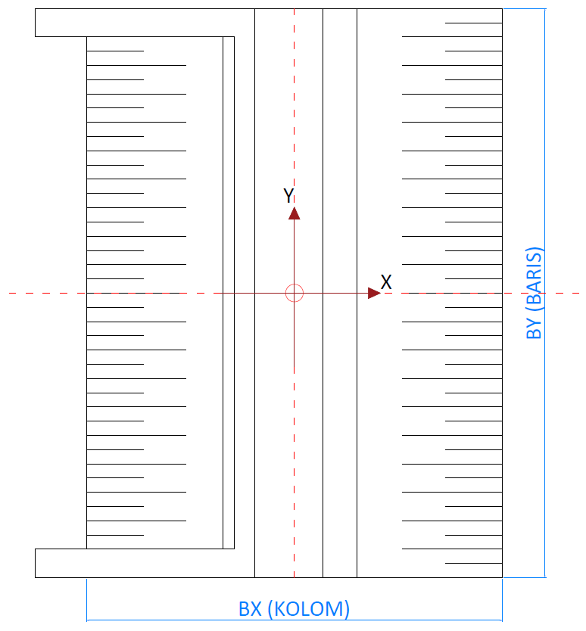
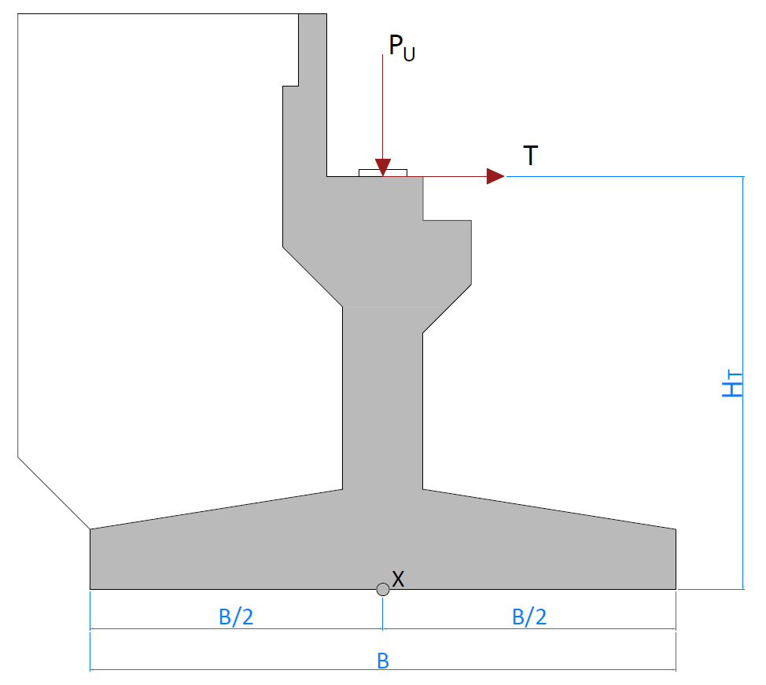
D.5. | REKAPITULASI BEBAN DAN MOMEN PADA TITIK X
 |  |  |  |  |  | No. | Keterangan |  |  |  |  |  |  | tanda untuk momen
 |  |  |  |  |  |  |  | Pu | HX | HY | MX | MY |  | + = menjauh (searah jarum jam)
 |  |  |  |  |  |  | BANGUNAN ATAS |  |  |  |  |  |  | - = mendekat (berlawanan arah jarum jam)
 |  |  |  |  |  | 1 | Beban Mati Struktur (MS) | 3479.034 |  |  |  | 0
 |  |  |  |  |  | 2 | Beban Mati Tambahan (MA) | 1221.800 |  |  |  | 0
 |  |  |  |  |  | 3 | Beban Lajur D (TD) | 1534.400 |  |  |  | 0
 |  |  |  |  |  | 4 | Beban Lajur Truk (TT) | 650.000 |  |  |  | 0
 |  |  |  |  |  | 5 | Beban Lajur Rem (TB) |  | 144.015 |  |  | 717.195
 |  |  |  |  |  | 6 | Beban Pedestarian (TP) | 320.000 |  |  |  | 0
 |  |  |  |  |  | 7 | Beban Angin Kendaraan (EWL) |  |  | 29.200 | 145.416
 |  |  |  |  |  | 8 | Beban Angin Struktur (EWS) |  |  | 382.460 | 1904.651
 |  |  |  |  |  | 9 | Beban Gempa Arah X |  | 2482.040 | 744.612 | 3708.168 | 12360.561
 | Tinggi titik beban bangunan atas, | HT = | 4.98 | m |  | 10 | Beban Gempa Arah Y |  | 451.029 | 1503.431 | 7487.084 | 2246.125
 | Eksentrisitas PU dengan titik X, | e = | 0.00 | m |  |  | BANGUNAN BAWAH
 | Berat total struktur dengan beban hidup, |  |  |  |  | 11 | Beban Mati Struktur (MS) | 5752.097 |  |  |  | -12480.572
 |  | Wt = 1,0 * (WMS + WMA) + 0,3 * (WPD + WPP) = | 5257.154 | kN |  | 12 | Tekanan Tanah Aktif |  | 3421.283 |  |  | 9120.057
 |  |  |  |  |  | 13 | Tekanan Tanah Seismik |  | 1037.729 |  |  | 5174.806
 |  |  |  |  |  | 14 | Beban Gempa Arah X |  | 180.121 | 54.036 | 180.495 | 601.650
 |  |  |  |  |  | 15 | Beban Gempa Arah Y |  | 54.036 | 180.121 | 601.650 | 180.495

 |  |  |  |  | D.6. | REKAPITULASI KOMBINASI PEMBEBANAN
 |  |  |  |  |  | No. | Keterangan
 |  |  |  |  |  |  |  | Pu | HX | HY | MX | MY
 |  |  |  |  |  | 1 | Kombanasi Layan 1 | 12307.331 | 3565.298 | 143.938 | 716.811 | -2643.320
 |  |  |  |  |  | 2 | Kombinasi Ekstrim 1 (X) | 11009.251 | 7164.377 | 798.649 | 3888.663 | 14991.661
 |  |  |  |  |  | 3 | Kombinasi Ekstrim 1 (Y) | 11009.251 | 5007.281 | 1683.552 | 8088.735 | 4456.070
 |  |  |  |  |  | 4 | Kuat 1 | 17781.990 | 4535.830 | 0.000 | 0.000 | -3533.722
 |  |  |  |  |  | 5 | Kuat 2 | 17040.230 | 4478.224 | 0.000 | 0.000 | -3820.600
 |  |  |  |  |  | 6 | Kuat 3 | 14444.070 | 4276.603 | 535.444 | 2666.511 | -4824.673
 |  |  |  |  |  | 7 | Kuat 4 | 14444.070 | 4276.603 | 0.000 | 0.000 | -4824.673
 |  |  |  |  |  | 8 | Kuat 5 | 14444.070 | 4276.603 | 182.184 | 907.276 | -4824.673

Process (2)
E.1. | DATA DIMENSI FONDASI
 | Jarak tiang fondasi dalam tepi terhadap sisi luar beton, |  |  |  |  |  | α = | 1.60 | m
 | Tebal pilecap, |  |  |  |  |  | h = | 1.25 | m
 | Kedalaman air di atas pilecap, |  |  |  |  |  | zw = | 0.00 | m
 | Berat jenis beton bertulang, |  |  |  |  |  | wc = | 25.00 | kN/m3
 | Berat jenis tanah di atas pilecap, |  |  |  |  |  | ws = | 17.20 | kN/m3
 | Berat jenis air, |  |  |  |  |  | ww = | 9.81 | kN/m3

E.2. | DATA DIMENSI TIANG FONDASI DALAM
 | Diameter tiang fondasi dalam pakai, |  |  |  |  |  | D = | 0.80 | m
 | Elevasi dasar tiang fondasi dalam dari muka tanah, |  |  |  |  |  | Elv = | 11.00 | m dari muka tanah

E.3. | DATA BEBAN FONDASI

 | LAYAN 1 |  |  |  |  |  |  | MAX
 | Gaya aksial kolom akibat kombinasi beban Layan 1, |  |  |  |  |  | Puk-1 = | 12307.33 | kN
 | Momen arah x akibat kombinasi beban Layan 1, |  |  |  |  |  | Mux-1 = | 716.81 | kN.m
 | Momen arah y akibat kombinasi beban Layan 1, |  |  |  |  |  | Muy-1 = | 2643.32 | kN.m

 | EKSTRIM X |  |  |  |  |  |  | MAX
 | Gaya aksial kolom akibat kombinasi beban Ekstrim X, |  |  |  |  |  | Puk-x = | 11009.25 | kN
 | Momen arah x akibat kombinasi beban Ekstrim X, |  |  |  |  |  | Mux-x = | 3888.66 | kN.m
 | Momen arah y akibat kombinasi beban Ekstrim X, |  |  |  |  |  | Muy-x = | 14991.66 | kN.m

 | EKSTRIM Y |  |  |  |  |  |  | MAX
 | Gaya aksial kolom akibat kombinasi beban Ekstrim Y, |  |  |  |  |  | Puk-y = | 11009.25 | kN
 | Momen arah x akibat kombinasi beban Ekstrim Y, |  |  |  |  |  | Mux-y = | 8088.73 | kN.m
 | Momen arah y akibat kombinasi beban Ekstrim Y, |  |  |  |  |  | Muy-y = | 4456.07 | kN.m

 | Tahanan aksial tekan tiang fondasi dalam, |  |  |  |  |  | Pn = | 2343.63 | kN
 | Panjang tiang fondasi dalam, |  |  |  |  |  | L = | 8.00 | m

E.4. | DATA SUSUNAN tiang fondasi dalam
 | ( BARIS ) |  |  |  | ( KOLOM )
 | Susunan tiang fondasi dalam searah y : (Memanjang Jembatan) |  |  |  | Susunan tiang fondasi dalam searah x : (Melintang Jembatan) |  |  |  |  |  | LAYAN 1 | EKSTRIM X | EKSTRIM Y
 | No. | Jumlah | y | n * y2 | No. | Jumlah | x | n * x2 |  |  | MAKS | MAKS | MAKS
 |  | n | (m) | (m2) |  | n | (m) | (m2) |  | Y = | 1.50 | 1.50 | 1.50
 | 1 | 2 | -7.000 | 98.00 | 1 | 6 | -1.500 | 13.50 |  |  | 1254.71 | 1751.64 | 1059.18
 | 2 | 2 | -4.200 | 35.28 | 2 | 6 | 1.500 | 13.50 |  |  | 1262.02 | 1791.32 | 1141.72
 | 3 | 2 | -1.400 | 3.92 |  |  |  |  |  |  | 1269.34 | 1831.00 | 1224.26
 | 4 | 2 | 1.400 | 3.92 |  |  |  |  |  |  | 1276.65 | 1870.68 | 1306.80
 | 5 | 2 | 4.200 | 35.28 |  |  |  |  |  |  | 1283.96 | 1910.36 | 1389.34
 | 6 | 2 | 7.000 | 98.00 |  |  |  |  |  |  | 1291.28 | 1950.04 | 1471.87

 | n = | 12 | ∑ y2 = | 274.40 | n = | 12 | ∑ x2 = | 27.00 |  | TOTAL | 7637.96 | 11105.03 | 7593.17
 | Lebar perlu pilecap searah x, |  |  |  |  |  | Lx = | 6.20 | m
 | Lebar perlu pilecap searah y, |  |  |  |  |  | Ly = | 17.20 | m
 |  |  | X1Y1 |  | X2Y1 |  | X3Y1 |  | X4Y1 |  | X5Y1 |  | X6Y1 |  | X7Y1 |  | X8Y1 |  | X1Y2 |  | X2Y2 |  | X3Y2
-18.08 | -44.67 | -9.81 | -36.15 | 5.68 | -36.15 | 514.37 | -36.15 | 514.37 | -36.15 | 514.37 | -36.15 | 514.37 | -36.15 | 514.37 | -36.15 | 514.37 | -36.15 | -9.81 | -21.69 | 5.68 | -21.69 | 514.37 | -21.69
-18.08 | 44.67 | -9.65 | -35.36 | 5.84 | -35.36 | 514.52 | -35.36 | 514.52 | -35.36 | 514.52 | -35.36 | 514.52 | -35.36 | 514.52 | -35.36 | 514.52 | -35.36 | -9.65 | -20.90 | 5.84 | -20.90 | 514.52 | -20.90
18.08 | 44.67 | -9.21 | -34.69 | 6.29 | -34.69 | 514.97 | -34.69 | 514.97 | -34.69 | 514.97 | -34.69 | 514.97 | -34.69 | 514.97 | -34.69 | 514.97 | -34.69 | -9.21 | -20.23 | 6.29 | -20.23 | 514.97 | -20.23
18.08 | -44.67 | -8.54 | -34.24 | 6.96 | -34.24 | 515.64 | -34.24 | 515.64 | -34.24 | 515.64 | -34.24 | 515.64 | -34.24 | 515.64 | -34.24 | 515.64 | -34.24 | -8.54 | -19.78 | 6.96 | -19.78 | 515.64 | -19.78
-18.08 | -44.67 | -7.75 | -34.08 | 7.75 | -34.08 | 516.43 | -34.08 | 516.43 | -34.08 | 516.43 | -34.08 | 516.43 | -34.08 | 516.43 | -34.08 | 516.43 | -34.08 | -7.75 | -19.62 | 7.75 | -19.62 | 516.43 | -19.62
 |  | -6.96 | -34.24 | 8.54 | -34.24 | 517.22 | -34.24 | 517.22 | -34.24 | 517.22 | -34.24 | 517.22 | -34.24 | 517.22 | -34.24 | 517.22 | -34.24 | -6.96 | -19.78 | 8.54 | -19.78 | 517.22 | -19.78
 |  | -6.29 | -34.69 | 9.21 | -34.69 | 517.89 | -34.69 | 517.89 | -34.69 | 517.89 | -34.69 | 517.89 | -34.69 | 517.89 | -34.69 | 517.89 | -34.69 | -6.29 | -20.23 | 9.21 | -20.23 | 517.89 | -20.23
 |  | -5.85 | -35.36 | 9.65 | -35.36 | 518.33 | -35.36 | 518.33 | -35.36 | 518.33 | -35.36 | 518.33 | -35.36 | 518.33 | -35.36 | 518.33 | -35.36 | -5.85 | -20.90 | 9.65 | -20.90 | 518.33 | -20.90
 |  | -5.68 | -36.15 | 9.81 | -36.15 | 518.50 | -36.15 | 518.50 | -36.15 | 518.50 | -36.15 | 518.50 | -36.15 | 518.50 | -36.15 | 518.50 | -36.15 | -5.68 | -21.69 | 9.81 | -21.69 | 518.50 | -21.69
 |  | -5.85 | -36.94 | 9.65 | -36.94 | 518.33 | -36.94 | 518.33 | -36.94 | 518.33 | -36.94 | 518.33 | -36.94 | 518.33 | -36.94 | 518.33 | -36.94 | -5.85 | -22.48 | 9.65 | -22.48 | 518.33 | -22.48
 |  | -6.29 | -37.61 | 9.21 | -37.61 | 517.89 | -37.61 | 517.89 | -37.61 | 517.89 | -37.61 | 517.89 | -37.61 | 517.89 | -37.61 | 517.89 | -37.61 | -6.29 | -23.15 | 9.21 | -23.15 | 517.89 | -23.15
 |  | -6.96 | -38.06 | 8.54 | -38.06 | 517.22 | -38.06 | 517.22 | -38.06 | 517.22 | -38.06 | 517.22 | -38.06 | 517.22 | -38.06 | 517.22 | -38.06 | -6.96 | -23.60 | 8.54 | -23.60 | 517.22 | -23.60
 |  | -7.75 | -38.22 | 7.75 | -38.22 | 516.43 | -38.22 | 516.43 | -38.22 | 516.43 | -38.22 | 516.43 | -38.22 | 516.43 | -38.22 | 516.43 | -38.22 | -7.75 | -23.76 | 7.75 | -23.76 | 516.43 | -23.76
 |  | -8.54 | -38.06 | 6.96 | -38.06 | 515.64 | -38.06 | 515.64 | -38.06 | 515.64 | -38.06 | 515.64 | -38.06 | 515.64 | -38.06 | 515.64 | -38.06 | -8.54 | -23.60 | 6.96 | -23.60 | 515.64 | -23.60
 |  | -9.21 | -37.61 | 6.29 | -37.61 | 514.97 | -37.61 | 514.97 | -37.61 | 514.97 | -37.61 | 514.97 | -37.61 | 514.97 | -37.61 | 514.97 | -37.61 | -9.21 | -23.15 | 6.29 | -23.15 | 514.97 | -23.15
 |  | -9.65 | -36.94 | 5.84 | -36.94 | 514.52 | -36.94 | 514.52 | -36.94 | 514.52 | -36.94 | 514.52 | -36.94 | 514.52 | -36.94 | 514.52 | -36.94 | -9.65 | -22.48 | 5.84 | -22.48 | 514.52 | -22.48
 |  | -9.81 | -36.15 | 5.68 | -36.15 | 514.37 | -36.15 | 514.37 | -36.15 | 514.37 | -36.15 | 514.37 | -36.15 | 514.37 | -36.15 | 514.37 | -36.15 | -9.81 | -21.69 | 5.68 | -21.69 | 514.37 | -21.69
 |  | -10.85 | -36.15 | 4.65 | -36.15 | 513.33 | -36.15 | 513.33 | -36.15 | 513.33 | -36.15 | 513.33 | -36.15 | 513.33 | -36.15 | 513.33 | -36.15 | -10.85 | -21.69 | 4.65 | -21.69 | 513.33 | -21.69
 |  | -4.65 | -36.15 | 10.85 | -36.15 | 519.53 | -36.15 | 519.53 | -36.15 | 519.53 | -36.15 | 519.53 | -36.15 | 519.53 | -36.15 | 519.53 | -36.15 | -4.65 | -21.69 | 10.85 | -21.69 | 519.53 | -21.69
 |  | -7.75 | -39.25 | 7.75 | -39.25 | 516.43 | -39.25 | 516.43 | -39.25 | 516.43 | -39.25 | 516.43 | -39.25 | 516.43 | -39.25 | 516.43 | -39.25 | -7.75 | -24.79 | 7.75 | -24.79 | 516.43 | -24.79
 |  | -7.75 | -33.05 | 7.75 | -33.05 | 516.43 | -33.05 | 516.43 | -33.05 | 516.43 | -33.05 | 516.43 | -33.05 | 516.43 | -33.05 | 516.43 | -33.05 | -7.75 | -18.59 | 7.75 | -18.59 | 516.43 | -18.59

 | Jarak antar tiang pakai searah X: |  |  |  |  |  | s = | 3000.00 | mm
 | Syarat jarak tiang (jarak antar As): |  |  |  |  | 2,5 * D | < s < | 4,0 * D
 |  |  |  |  |  | 2000 | < s < | 3200
 |  |  |  |  |  |  | KET : | [ OK ]

 | Jarak antar tiang pakai searah Y: |  |  |  |  |  | s = | 2800.00 | mm
 | Syarat jarak tiang (jarak antar As): |  |  |  |  | 2,5 * D | < s < | 4,0 * D
 |  |  |  |  |  | 2000 | < s < | 3200
 |  |  |  |  |  |  | KET : | [ OK ]

 | Jarak tiang fondasi dalam tepi terhadap sisi luar beton, |  |  |  |  |  | a = | 1600.00 | mm
 | Syarat jarak tiang (jarak antar As): |  |  |  |  |  | a > | 1,25D
 |  |  |  |  |  |  | a > | 1000
 |  |  |  |  |  |  | KET : | [ OK ]

E.5. | KONTROL GAYA AKSIAL PADA TIANG TIANG FONDASI DALAM
 | Berat air di atas pilecap, |  |  |  |  |  | Qw = Lx * Ly * ww * Zw = | 0.00 | kN
 | Berat tiang fondasi dalam, |  |  |  |  |  | Qc = ( n * 0,25 * π * D2 * L ) * wc = | 1206.37 | kN

 | Total gaya aksial terfaktor, |  |  |  |  |  | Pu = Puk + 1,0 *(QW + Qc) = | MAX
 | LAYAN 1 |  |  |  |  |  | Pu-1 = | 13513.70 | kN
 | EKSTRIM X |  |  |  |  |  | Pu-X = | 12215.62 | kN
 | EKSTRIM Y |  |  |  |  |  | Pu-Y = | 12215.62 | kN

 | Lengan maksimum tiang fondasi dalam searah x thd. pusat, |  |  |  |  |  | xmax = | 1.50 | m
...

Process (3)
F.1. | Pembebanan pada Breast Wall
 | Pembebanan Akibat Beban Sendiri
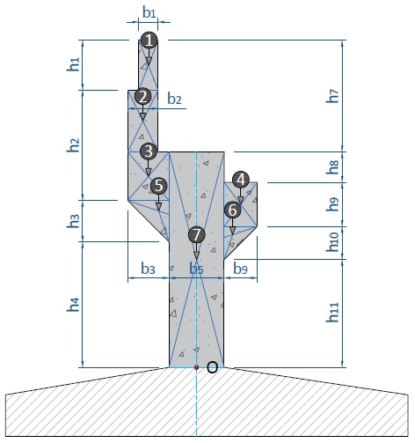

 | Berat jenis beton bertulang, |  |  |  |  |  | Wc = | 25.00 | kN/m3
 | Panjang abutmen, |  |  |  |  |  | L = | 17.30 | m

 | No. | Parameter Berat Bagian |  |  |  | Berat | Lengan | Momen
 |  | b | h | shape | Dir | (kN) | (m) | (kN.m)
 | 1 | 0.35 | 0.90 | 1 | -1 | 136.238 | 0.725 | -98.772
 | 2 | 0.55 | 1.60 | 1 | -1 | 380.600 | 0.825 | -313.995
 | 3 | 0.60 | 1.03 | 1 | -1 | 267.285 | 0.800 | -213.828
 | 4 | 0.60 | 0.80 | 1 | 1 | 207.600 | 0.800 | 166.080
 | 5 | 0.60 | 0.60 | 0.5 | -1 | 77.850 | 0.700 | -54.495
 | 6 | 0.60 | 0.60 | 0.5 | 1 | 77.850 | 0.700 | 54.495
 | 7 | 1.00 | 3.73 | 1 | -1 | 1613.225 | 0.000 | 0.000
 | Jumlah gaya pada titik O |  |  |  |  | 2760.648 |  | -460.515

 | Pembebanan Akibat Tekanan Tanah Aktif
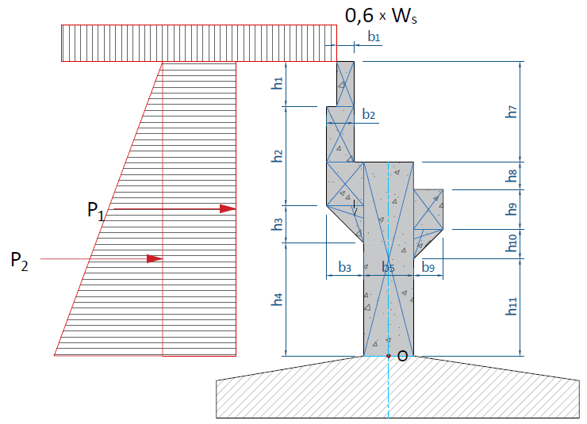

 | Berat jenis tanah |  |  |  |  |  | Ws = | 17.20 | kN/m3
 | Koefisien tekanan tanah aktif, |  |  |  |  |  | Ka = tan2 ( 45° - φ' / 2 ) = | 0.376
 | Tinggi total puncak ke dasar breastwall, |  |  |  |  |  | H' = | 6.23 | m
 | Nilai beban timbunan, |  |  |  |  |  | 0,6 * Ws = | 10.32 | kN/m2
 | Tekanan tanah pada dasar bidang 1, |  |  |  |  |  | QP1 = 0,6 * Ws * Ka = | 3.879 | kN/m/m
 | Besar gaya P1, |  |  |  |  |  | P1 = H' * QP1 = | 24.168 | kN/m
 | Jarak P1 terhadap titik guling, |  |  |  |  |  | YP1 = H' / 2 = | 3.115 | m
 | Momen guling akibat P1 , |  |  |  |  |  | MP1 = P1 * YP1 = | 75.285 | kN.m/m
 | Tinggi total puncak ke dasar breastwall, |  |  |  |  |  | H' = | 6.23 | m
 | Tekanan tanah pada dasar bidang 2, |  |  |  |  |  | QP2 = H' * Ws * Ka = | 40.281 | kN/m/m
 | Besar gaya P2, |  |  |  |  |  | P2 = 0,5 * H' * QP2 = | 125.475 | kN/m
 | Jarak P2 terhadap titik guling, |  |  |  |  |  | YP2 = 1/3 * H' = | 2.077 | m
 | Momen guling akibat P2 , |  |  |  |  |  | MP2 = P2 * YP2 = | 260.569 | kN.m/m
 | Besar gaya geser pada titik O, |  |  |  |  |  | PKA = (P1 + P2) * (L) = | 2588.827 | kN
 | Besar momen pada titik O, |  |  |  |  |  | MKA = (MP1 + MP2) * (L) = | 5810.272 | kN.m

 | Pembebanan Akibat Tekanan Tanah Seismik
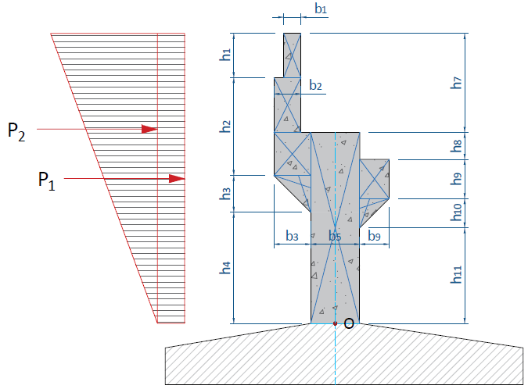

 | koefisien tekanan aktif seismik, |  |  |  |  |  | KAE = | 0.508
 | Selisih koef. KAE & Ka, |  |  |  |  |  | ΔKAE = KAE - Ka = | 0.132
 | Tekanan tanah seismik di bagian atas breast wall, |  |  |  |  |  | QSEIS-1 = Ws * (h5 + h6) * ΔKAE = | 2.845 | kN/m/m
 |  |  |  |  |  |  | QSEIS-2 = Ws * H' * ΔKAE = | 14.178 | kN/m/m
 | Besar gaya geser pada titik O, |  |  |  |  |  | P1 = H' * Qseis-1 = | 17.722 | kN/m
 |  |  |  |  |  |  | P2 = 0,5 * H' * Qseis-2 = | 44.164 | kN/m
 | Besar momen pada titik O, |  |  |  |  |  | M1 = P1 * 0,5 * H' = | 55.205 | kN.m/m
 |  |  |  |  |  |  | M2 = P2 * 2/3 * H' = | 183.428 | kN.m/m
 | Besar jumlah gaya geser pada titik O, |  |  |  |  |  | PKAE = (P1 + P2) * (L) = | 1070.635 | kN
 |  |  |  |  |  |  | MKAE = (MP1 + MP2) * (L) = | 4128.354 | kN.m

 | Pembebanan Akibat Gempa
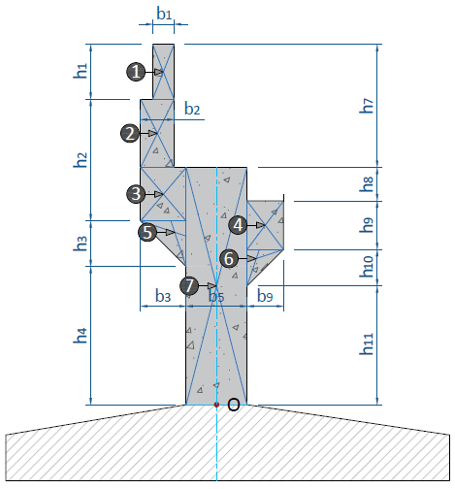

 | Koefisien respon gempa elastik pada detik ke 0, |  |  |  |  |  | As = FPGA * PGA = | 0.360 | g
 | Faktor modifikasi gempa untuk pilecap, |  |  |  |  |  | R = | 1 | g
 | Koefisien respon gempa bangunan atas arah X, |  |  |  |  |  | Csmx = | 0.792
...
 | No. | Parameter Berat Bagian |  |  |  | Berat Seis | Lengan | Momen
 |  | b | h | shape | Dir | (kN) | (m) | (kN.m)
 | 1 | 0.35 | 0.90 | 1 | 1 | 49.046 | 5.780 | 283.483
 | 2 | 0.55 | 1.60 | 1 | 1 | 137.016 | 4.530 | 620.682
 | 3 | 0.60 | 1.03 | 1 | 1 | 96.223 | 3.215 | 309.356
 | 4 | 0.60 | 0.80 | 1 | 1 | 74.736 | 2.780 | 207.766
 | 5 | 0.60 | 0.60 | 0.5 | 1 | 28.026 | 2.500 | 70.065
 | 6 | 0.60 | 0.60 | 0.5 | 1 | 28.026 | 2.180 | 61.097
 | 7 | 1.00 | 3.73 | 1 | 1 | 580.761 | 1.865 | 1083.119
 | Jumlah gaya pada titik O |  |  |  |  | 993.833 |  | 2635.568
...
 | Besar gaya geser pada titik O, |  |  |  |  |  | PEQ = BW / ( HW + BW ) * Berat Seismik = | 993.833 | kN
 | Besar momen pada titik O, |  |  |  |  |  | MEQ = Momen = | 2635.568 | kN.m
...
 | Rekapitulasi beban dan momen pada titik O
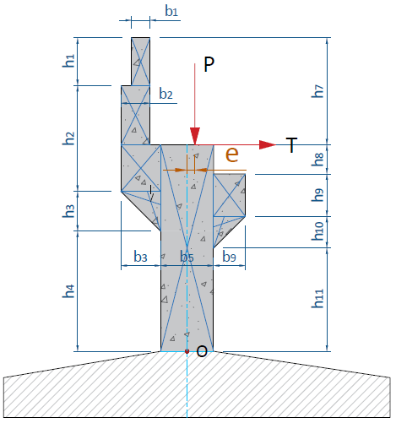
...
 | Tinggi titik beban bangunan atas thd dasar breast wall, |  |  |  |  |  | Hp = | 3.73 | m
 | Eksentrisitas P dengan titik O, |  |  |  |  |  | e = | 0.00 | m
 | Berat total struktur dengan beban hidup, |  |  |  |  |  | Wt = 1,0 * (WMS + WMA) + 0,3 * (WPD + WPP) = | 5257.154 | kN

 | Gaya geser acuan untuk perencanaan tulangan breast wall, |  |  |  |  |  | HO = | 7178.54 | kN
 | Gaya momen acuan untuk perencanaan tulangan breast wall, |  |  |  |  |  | MO = | 24689.40 | kN.m

F.2. | Pembebanan pada Back Wall Bawah
 | Pembebanan Akibat Beban Sendiri
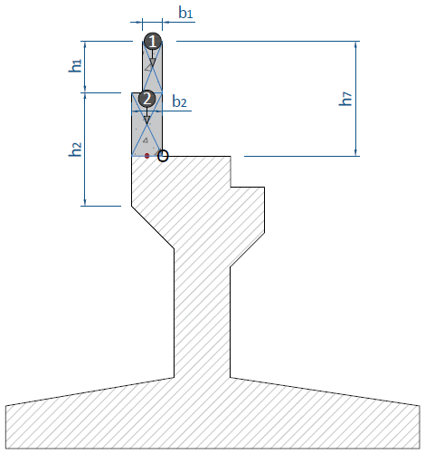

 | No. | Parameter Berat Bagian |  |  |  | Berat | Lengan | Momen
 |  | b | h | shape | Dir | (kN) | (m) | (kN.m)
 | 1 | 0.35 | 0.90 | 1 | 1 | 136.238 | 0.350 | 47.683
 | 2 | 0.55 | 1.60 | 1 | 1 | 380.600 | 0.000 | 0.000
 | Jumlah gaya pada titik O |  |  |  |  | 516.838 |  | 47.683

 | Pembebanan Akibat Tekanan Tanah Aktif
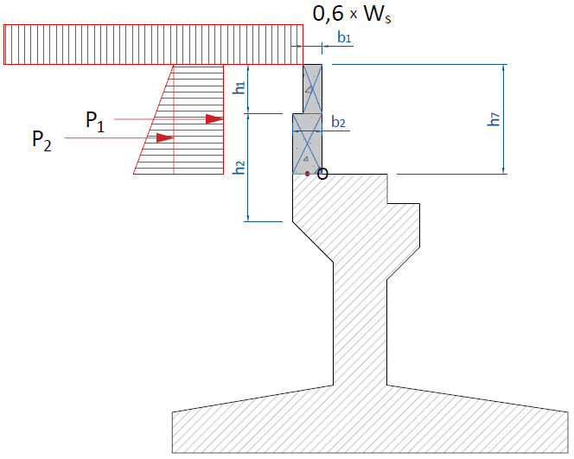

 | Berat jenis tanah |  |  |  |  |  | Ws = | 17.20 | kN/m3
 | Koefisien tekanan tanah aktif, |  |  |  |  |  | Ka = tan2 ( 45° - φ' / 2 ) = | 0.376
 | Tinggi total puncak ke dasar breastwall, |  |  |  |  |  | H' = | 2.50 | m
 | Nilai beban timbunan, |  |  |  |  |  | 0,6 * Ws = | 10.320 | kN/m2
 | Tekanan tanah pada dasar bidang 1, |  |  |  |  |  | QP1 = 0,6 * Ws * Ka = | 3.879 | kN/m/m
 | Besar gaya P1, |  |  |  |  |  | P1 = H' * QP1 = | 9.698 | kN/m
 | Jarak P1 terhadap titik guling, |  |  |  |  |  | YP1 = H' / 2 = | 1.250 | m
 | Momen guling akibat P1 , |  |  |  |  |  | MP1 = P1 * YP1 = | 12.123 | kN.m/m
 | Tinggi total puncak ke dasar breastwall, |  |  |  |  |  | H' = | 2.50 | m
 | Tekanan tanah pada dasar bidang 2, |  |  |  |  |  | QP2 = H' * Ws * Ka = | 16.164 | kN/m/m
 | Besar gaya P2, |  |  |  |  |  | P2 = 0,5 * H' * QP2 = | 20.205 | kN/m
 | Jarak P2 terhadap titik guling, |  |  |  |  |  | YP2 = 1/3 * H' = | 0.833 | m
 | Momen guling akibat P2 , |  |  |  |  |  | MP2 = P2 * YP2 = | 16.838 | kN.m/m
 | Besar gaya geser pada titik O, |  |  |  |  |  | PKA = (P1 + P2) * (L) = | 517.330 | kN
 | Besar momen pada titik O, |  |  |  |  |  | MKA = (MP1 + MP2) * (L) = | 501.018 | kN.m

 | Pembebanan Akibat Tekanan Tanah Seismik
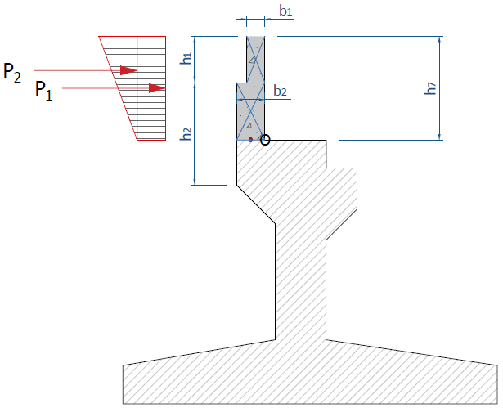

 | koefisien tekanan aktif seismik, |  |  |  |  |  | KAE = | 0.508
 | Selisih koef. KAE & Ka, |  |  |  |  |  | ΔKAE = KAE - Ka = | 0.132
 | Tekanan tanah seismik di bagian atas breast wall, |  |  |  |  |  | QSEIS-1 = Ws * (H - h7) * ΔKAE = | 11.333 | kN/m/m
 |  |  |  |  |  |  | QSEIS-2 = Ws * H' * ΔKAE = | 5.689 | kN/m/m
 | Besar gaya geser pada titik O, |  |  |  |  |  | P1 = H' * Qseis-1 = | 28.333 | kN/m
 |  |  |  |  |  |  | P2 = 0,5 * H' * Qseis-2 = | 7.112 | kN/m
 | Besar momen pada titik O, |  |  |  |  |  | M1 = P1 * 0,5 * H' = | 35.416 | kN.m/m
 |  |  |  |  |  |  | M2 = P2 * 2/3 * H' = | 11.853 | kN.m/m
 | Besar jumlah gaya geser pada titik O, |  |  |  |  |  | PKAE = (P1 + P2) * (L) = | 613.193 | kN
 |  |  |  |  |  |  | MKAE = (MP1 + MP2) * (L) = | 817.755 | kN.m

 | Pembebanan Akibat Gempa
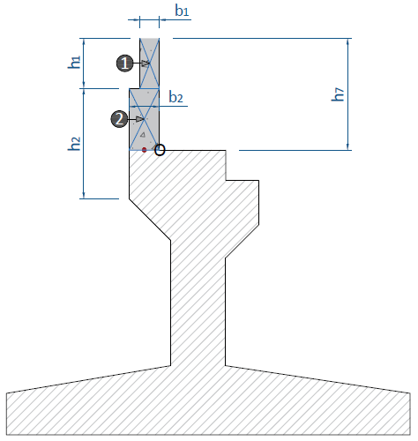

 | No. | Parameter Berat Bagian |  |  |  | Berat Seis | Lengan | Momen
 |  | b | h | shape | Dir | (kN) | (m) | (kN.m)
 | 1 | 0.35 | 0.90 | 1 | 1 | 49.046 | 2.050 | 100.543
 | 2 | 0.55 | 1.60 | 1 | 1 | 137.016 | 0.800 | 109.613
 | Jumlah gaya pada titik O |  |  |  |  | 186.062 |  | 210.156

 | Besar gaya geser pada titik O, |  |  |  |  |  | PEQ = BW / ( HW + BW ) * Berat Seismik = | 186.062 | kN
 | Besar momen pada titik O, |  |  |  |  |  | MEQ = Momen = | 210.156 | kN.m

 | Rekapitulasi beban dan momen pada titik O
...
 | 6 | Kuat 3 | 671.889 | 646.663 | 688.261
 | 7 | Kuat 4 | 671.889 | 646.663 | 688.261
 | 8 | Kuat 5 | 671.889 | 646.663 | 688.261

 | Gaya geser acuan untuk perencanaan tulangan back wall bawah, |  |  |  |  |  | HO = | 1186.34 | kN
 | Gaya momen acuan untuk perencanaan tulangan back wall bawah, |  |  |  |  |  | MO = | 1429.50 | kN.m

F.3. | Pembebanan pada Back Wall Atas
 | Pembebanan Akibat Beban Sendiri
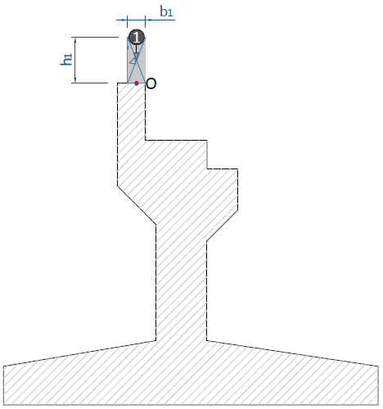

 | No. | Parameter Berat Bagian |  |  |  | Berat | Lengan | Momen
 |  | b | h | shape | Dir | (kN) | (m) | (kN.m)
 | 1 | 0.35 | 0.90 | 1 | 1 | 136.238 | 0.000 | 0.000

 | Jumlah gaya pada titik O |  |  |  |  | 136.238 |  | 0.000

 | Pembebanan Akibat Tekanan Tanah Aktif
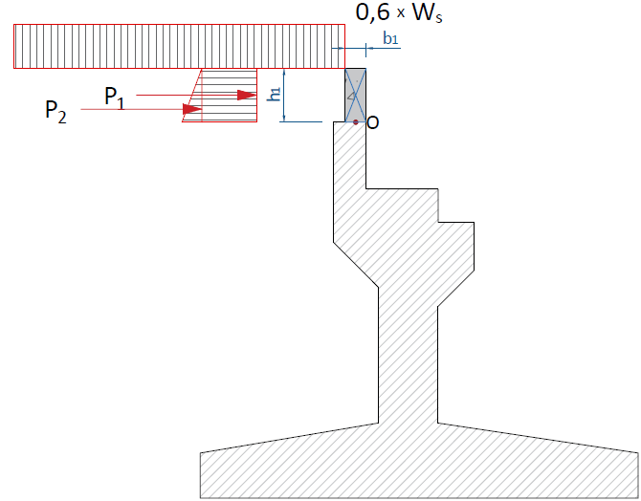

 | Berat jenis tanah |  |  |  |  |  | Ws = | 17.20 | kN/m3
 | Koefisien tekanan tanah aktif, |  |  |  |  |  | Ka = tan2 ( 45° - φ' / 2 ) = | 0.376
 | Tinggi total puncak ke dasar breastwall, |  |  |  |  |  | H' = | 0.90 | m
 | Nilai beban timbunan, |  |  |  |  |  | 0,6 * Ws = | 10.320 | kN/m2
 | Tekanan tanah pada dasar bidang 1, |  |  |  |  |  | QP1 = 0,6 * Ws * Ka = | 3.879 | kN/m/m
 | Besar gaya P1, |  |  |  |  |  | P1 = H' * QP1 = | 3.491 | kN/m
 | Jarak P1 terhadap titik guling, |  |  |  |  |  | YP1 = H' / 2 = | 0.450 | m
 | Momen guling akibat P1 , |  |  |  |  |  | MP1 = P1 * YP1 = | 1.571 | kN.m/m
 | Tinggi total puncak ke dasar breastwall, |  |  |  |  |  | H' = | 0.90 | m
 | Tekanan tanah pada dasar bidang 2, |  |  |  |  |  | QP2 = H' * Ws * Ka = | 5.819 | kN/m/m
 | Besar gaya P2, |  |  |  |  |  | P2 = 0,5 * H' * QP2 = | 2.619 | kN/m
 | Jarak P2 terhadap titik guling, |  |  |  |  |  | YP2 = 1/3 * H' = | 0.300 | m
 | Momen guling akibat P2 , |  |  |  |  |  | MP2 = P2 * YP2 = | 0.786 | kN.m/m
 | Besar gaya geser pada titik O, |  |  |  |  |  | PKA = (P1 + P2) * (L) = | 105.703 | kN
 | Besar momen pada titik O, |  |  |  |  |  | MKA = (MP1 + MP2) * (L) = | 40.771 | kN.m

 | Pembebanan Akibat Tekanan Tanah Seismik
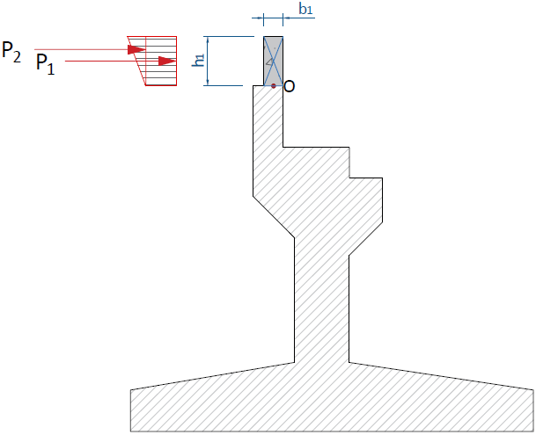

 | koefisien tekanan aktif seismik, |  |  |  |  |  | KAE = | 0.508
 | Selisih koef. KAE & Ka, |  |  |  |  |  | ΔKAE = KAE - Ka = | 0.132
 | Tekanan tanah seismik di bagian atas breast wall, |  |  |  |  |  | QSEIS-1 = Ws * (H - h1) * ΔKAE = | 14.974 | kN/m/m
 |  |  |  |  |  |  | QSEIS-2 = Ws * H' * ΔKAE = | 2.048 | kN/m/m
 | Besar gaya geser pada titik O, |  |  |  |  |  | P1 = H' * Qseis-1 = | 13.477 | kN/m
 |  |  |  |  |  |  | P2 = 0,5 * H' * Qseis-2 = | 0.922 | kN/m
 | Besar momen pada titik O, |  |  |  |  |  | M1 = P1 * 0,5 * H' = | 6.065 | kN.m/m
 |  |  |  |  |  |  | M2 = P2 * 2/3 * H' = | 0.553 | kN.m/m
 | Besar jumlah gaya geser pada titik O, |  |  |  |  |  | PKAE = (P1 + P2) * (L) = | 249.096 | kN
 |  |  |  |  |  |  | MKAE = (MP1 + MP2) * (L) = | 114.485 | kN.m

 | Pembebanan Akibat Gempa
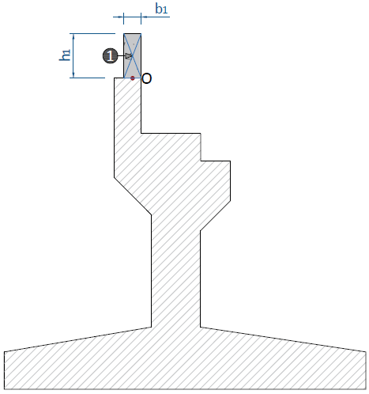

 | No. | Parameter Berat Bagian |  |  |  | Berat Seis | Lengan | Momen
 |  | b | h | shape | Dir | (kN) | (m) | (kN.m)
 | 1 | 0.35 | 0.90 | 1 | 1 | 49.046 | 0.450 | 22.070

 | Jumlah gaya pada titik O |  |  |  |  | 49.046 |  | 22.070

 | Besar gaya geser pada titik O, |  |  |  |  |  | PEQ = BW / ( HW + BW ) * Berat Seismik = | 49.046 | kN
 | Besar momen pada titik O, |  |  |  |  |  | MEQ = Momen = | 22.070 | kN.m

 | Rekapitulasi beban dan momen pada titik O
...
 | 5 | Kuat 2 | 177.109 | 132.129 | 50.964
 | 6 | Kuat 3 | 177.109 | 132.129 | 50.964
 | 7 | Kuat 4 | 177.109 | 132.129 | 50.964
 | 8 | Kuat 5 | 177.109 | 132.129 | 50.964

 | Gaya geser acuan untuk perencanaan tulangan back wall atas, |  |  |  |  |  | HO = | 369.51 | kN
 | Gaya momen acuan untuk perencanaan tulangan back wall atas, |  |  |  |  |  | MO = | 161.88 | kN.m

F.4. | Pembebanan pada Konson Jacking
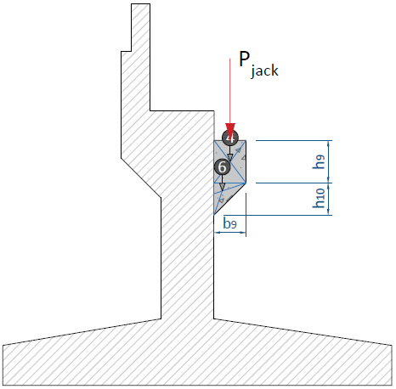

 | Besar nilai beban pada konsol, |  |  |  |  |  | Pjack = 1,3 * MS + 2,0 * MA = | 6966.34 | kN

F.5. | Pembebanan pada Wings Wall
 | Ilustrasi titik yang ditinjau pada wings wall :
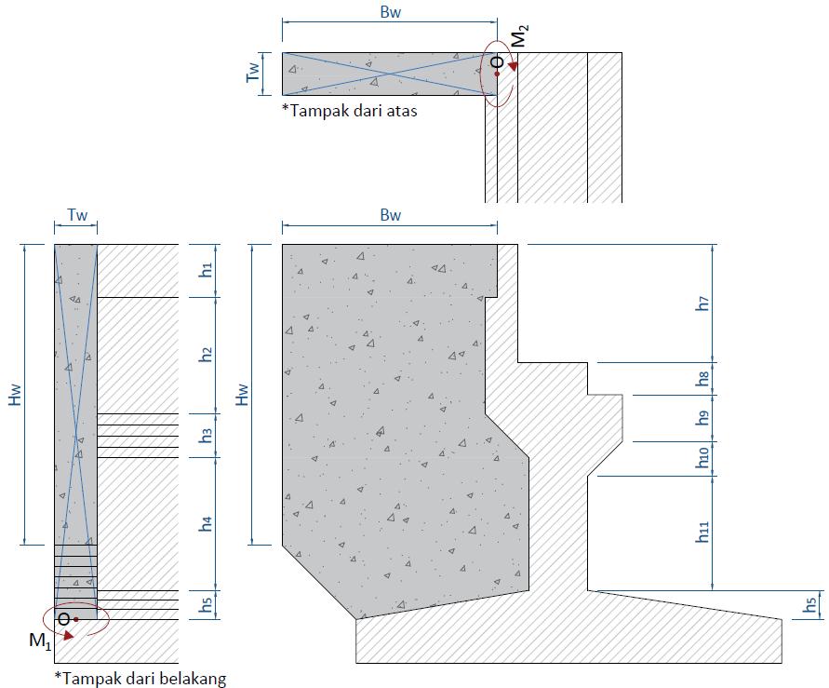

 | Faktor pengali panjang wilayah wings wall, |  |  |  |  |  | a = h1 + h2 + h3 + h4 +h5 = | 6.73 |  | 0.69167523124
 |  |  |  |  |  |  | b = b6a = | 3.00 |  | 0.30832476876

 | No. | Parameter Berat Bagian
 |  | b | h | shape | Area
 | A | 4.00 | 0.90 | 1 | 3.600
 | B | 3.80 | 2.63 | 1 | 9.994
 | C | 3.80 | 0.60 | 1 | 2.280
 | D | 0.60 | 0.60 | 0.5 | 0.180
 | E | 4.40 | 1.87 | 1 | 8.228
 | F | 1.40 | 0.73 | 0.5 | 0.511
 | G | 3.00 | 0.23 | 1 | 0.690
 | H | 3.00 | 0.50 | 0.5 | 0.750
 | Luas total wings wall (AW) |  |  |  | 26.233

 | Lebar ekivalen dari wings wall, |  |  |  |  |  | LW = AW / (h1 + h2 + h3 + h4 + h5) = | 3.90 | m

 | Pembebanan Akibat Tekanan Tanah Aktif
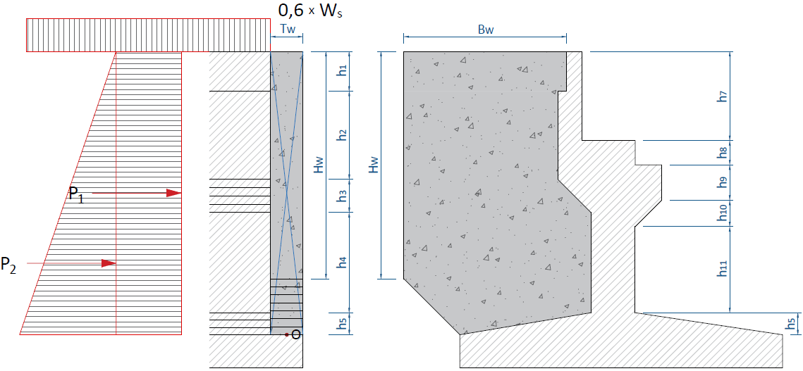

 | Berat jenis tanah |  |  |  |  |  | Ws = | 17.20 | kN/m3
 | Koefisien tekanan tanah aktif, |  |  |  |  |  | Ka = tan2 ( 45° - φ' / 2 ) = | 0.38
 | Tinggi total puncak ke dasar wings wall, |  |  |  |  |  | H' = | 6.73 | m
 | Nilai beban timbunan, |  |  |  |  |  | 0,6 * Ws = | 10.320 | kN/m2
 | Tekanan tanah pada dasar bidang 1, |  |  |  |  |  | QP1 = 0,6 * Ws * Ka = | 3.879 | kN/m
 | Besar gaya P1, |  |  |  |  |  | P1 = H' * QP1 * LW = | 101.768 | kN
 | Tekanan tanah pada dasar bidang 2, |  |  |  |  |  | QP2 = H' * Ws * Ka = | 43.514 | kN/m
 | Besar gaya P2, |  |  |  |  |  | P2 = 0,5 * H' * QP2 * LW = | 570.746 | kN

 | a. Untuk PO1 dan MO1
...
 | b. Untuk PO2 dan MO2
 | Jarak P1 terhadap titik guling, |  |  |  |  |  | YP1 = BW / 2 = | 2.000 | m
 | Momen guling akibat P1 , |  |  |  |  |  | MP1 = P1 * YP1 = | 203.535 | kN.m/m
 | Jarak P2 terhadap titik guling, |  |  |  |  |  | YP2 = BW / 2 = | 2.000 | m
 | Momen guling akibat P2 , |  |  |  |  |  | MP2 = P2 * YP2 = | 1141.492 | kN.m/m
 | Besar gaya geser pada titik O, |  |  |  |  |  | PKA = a / (a + b) * (P1 + P2) = | 465.161 | kN
 | Besar momen pada titik O, |  |  |  |  |  | MKA = a / (a + b) * (MP1 + MP2) = | 930.322 | kN.m

 | Pembebanan Akibat Tekanan Tanah Seismik
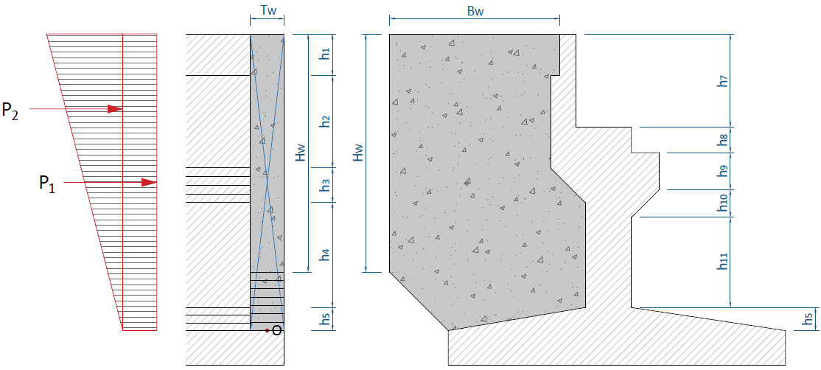

 | koefisien tekanan aktif seismik, |  |  |  |  |  | KAE = | 0.508
 | Selisih koef. KAE & Ka, |  |  |  |  |  | ΔKAE = KAE - Ka = | 0.132
 | Tekanan tanah seismik di bagian atas breast wall, |  |  |  |  |  | QSEIS-1 = Ws * h6 * ΔKAE = | 1.707 | kN/m/m
 |  |  |  |  |  |  | QSEIS-2 = Ws * H' * ΔKAE = | 15.316 | kN/m/m
 | Besar gaya geser pada titik O, |  |  |  |  |  | P1 = H' * Qseis-1 * LW = | 44.775 | kN
 |  |  |  |  |  |  | P2 = 0,5 * H' * Qseis-2 * LW = | 200.889 | kN
 | a. Untuk PO1 dan MO1
 | Jarak P1 terhadap titik guling, |  |  |  |  |  | YP1 = H' / 2 = | 3.365 | m
 | Momen guling akibat P1 , |  |  |  |  |  | MP1 = P1 * YP1 = | 150.667 | kN.m/m
 | Jarak P2 terhadap titik guling, |  |  |  |  |  | YP2 = 1/3 * H' = | 2.243 | m
...
 | b. Untuk PO2 dan MO2
 | Jarak P1 terhadap titik guling, |  |  |  |  |  | YP1 = BW / 2 = | 2.000 | m
 | Momen guling akibat P1 , |  |  |  |  |  | MP1 = P1 * YP1 = | 89.549 | kN.m/m
 | Jarak P2 terhadap titik guling, |  |  |  |  |  | YP2 = BW / 2 = | 2.000 | m
 | Momen guling akibat P2 , |  |  |  |  |  | MP2 = P2 * YP2 = | 401.778 | kN.m/m
 | Besar gaya geser pada titik O, |  |  |  |  |  | PKAE = a / (a + b) * (P1 + P2) = | 32.150 | kN
 | Besar momen pada titik O, |  |  |  |  |  | MKAE = a / (a + b) * (MP1 + MP2) = | 339.839 | kN.m

 | Pembebanan Akibat Gempa
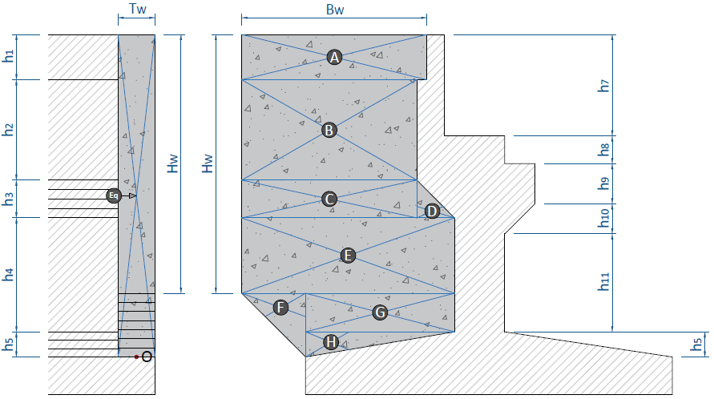

 | Lebar wings wall, |  |  |  |  |  | TW = | 0.500 | m

 | No. | Parameter Berat Bagian |  |  |  | Berat Seis | M1 |  | M2
 |  |  |  |  |  |  | Lengan | Momen | Lengan | Momen
 |  | b | h | shape | Dir | (kN) | (m) | (kN.m) | (m) | (kN.m)
 | A | 4.00 | 0.90 | 1 | 1 | 16.200 | 7.030 | 113.886 | 2.000 | 32.400
 | B | 3.80 | 2.63 | 1 | 1 | 44.973 | 4.515 | 203.053 | 2.100 | 94.443
 | C | 3.80 | 0.60 | 1 | 1 | 10.260 | 2.900 | 29.754 | 2.100 | 21.546
 | D | 0.60 | 0.60 | 0.5 | 1 | 0.810 | 2.800 | 2.268 | 0.400 | 0.324
 | E | 4.40 | 1.87 | 1 | 1 | 37.026 | 1.665 | 61.648 | 2.200 | 81.457
...

Process (4)
...
NO. | EXPLANATORY |  |  |  |  | FORMULA | VALUE | UNIT
 | Rasio tulangan pada kondisi balance,
 |  |  |  |  |  | ρb = β1* 0,85 * fc'/ fy * 600 / ( 600 + fy ) = | 0.0320
 | Rasio tulangan maksimum, |  |  |  |  | ρmaks = 0,75 * ρb = | 0.0240
 | Rasio tulangan minimum, |  |  |  |  | ρsmin = | 0.0020

 | Asumsi faktor reduksi kekuatan gaya momen, |  |  |  |  | φ = | 0.85
 | Nilai minimum momen rencana, |  |  |  |  | Mn = Mu / φ = | 29046.351 | kN.m
 | faktor tahanan momen, |  |  |  |  | Rn = Mn / ( b * d2 ) = | 2.195
 | Rasio tegangan leleh baja dengan kuat tekan efektif beton, |  |  |  |  | m = fy / ( 0,85 *fc' ) = | 15.686
 | Rasio tulangan perlu, |  |  |  |  | ρ = 1 / m * ( 1 - [ 1 - 2 * m * Rn / fy ]0,5 ) = | 0.0057
<
 | Kontrol nilai rasio tulangan perlu,
<
<
<
 |  | Syarat : | ρmin | ρ | ρmaks
 |  |  | 0.0020 | 0.0057 | 0.0240 | → | [ OK ]

 | Nilai rasio tulangan pakai, |  |  |  |  | ρ = | 0.0057

 | Luas tulangan yang diperlukan, |  |  |  |  | As = ρ * b * d = | 86957 | mm2
 | Jarak tulangan yang diperlukan, |  |  |  |  | s = 1 / 4 * π * D2 * b / As = | 56 | mm
 | Jarak tulangan maksimum, |  |  |  |  | smax = 3 * h = | 3000 | mm
 | Jarak tulangan maksimum, |  |  |  |  | smax = | 450 | mm
 | Jarak sengkang yang harus digunakan, |  |  |  |  | s = | 56 | mm
 | Diambil jarak sengkang : |  |  |  |  | s = | 50 | mm
D
-
 | Digunakan tulangan, |  |  |  |  | 19 | 50
 | Luas tulangan terpakai, |  |  |  |  | As = 1 / 4 * π * D2 * b / s = | 98100.94 | mm2

* c
* (c - d') / c
 | Gaya dalam kondisi tarik pada tulangan tarik sudah leleh, |  |  |  |  | Ts = As * fy = | 39240.377 | kN
 | Gaya dalam kondisi tekan pada beton, |  |  |  |  | Cc = 0,85 * fc' * β1 * c * b = | 368.675 | kN

* c =
 | Kesetimbangan gaya dalam, |  |  |  |  | Cc = | Ts
 |  |  |  |  |  | 368.68 | 39240.377

 | Nilai c berdasarkan persamaan linier, |  |  |  |  | c = | 106.44 | mm
 | Gaya dalam kondisi tekan pada beton, |  |  |  |  | Cc = | 39240.377 | kN
 | Gaya dalam kondisi tarik pada tulangan tarik sudah leleh, |  |  |  |  | Ts = | 39240.377 | kN

>
 | Pengecekan hasil perhitungan terhadap asumsi awal,
 |  | Syarat untuk tulangan tarik:
 |  |  | εs = (d - c)/c * εcu |  | εs-yield = fy / Es
 |  |  | 0.0216 | > | 0.002
 | Klasifikasi regangan tarik netto, |  |  |  |  | → | Tegangan Terkontrol

 | Faktor reduksi kekuatan gaya momen, |  |  |  |  | φ = | 0.90
 | Kapasitas momen terhadap T, |  |  |  |  | Mn = Cc * (d - β1 * c/2) = | 32570.490 | kN.m

 |  | Syarat : | φ * Mn | ≥ | Mu
 |  |  | 29313.441 | > | 24689.399 | → | [ OK ]

 | Pengecekan Geser
 | Gaya geser arah x, |  |  |  |  | Vu = HO = | 7178.539 | kN
...
G.2. | PEMBESIAN BACK WALL BAWAH
 | Rasio tulangan pada kondisi balance,
 |  |  |  |  |  | ρb = β1* 0,85 * fc'/ fy * 600 / ( 600 + fy ) = | 0.0320
 | Rasio tulangan maksimum, |  |  |  |  | ρmaks = 0,75 * ρb = | 0.0240
 | Rasio tulangan minimum, |  |  |  |  | ρsmin = | 0.0020

 | Asumsi faktor reduksi kekuatan gaya momen, |  |  |  |  | φ = | 0.85
 | Nilai minimum momen rencana, |  |  |  |  | Mn = Mu / φ = | 1681.768 | kN.m
 | faktor tahanan momen, |  |  |  |  | Rn = Mn / ( b * d2 ) = | 0.528
 | Rasio tegangan leleh baja dengan kuat tekan efektif beton, |  |  |  |  | m = fy / ( 0,85 *fc' ) = | 15.686
 | Rasio tulangan perlu, |  |  |  |  | ρ = 1 / m * ( 1 - [ 1 - 2 * m * Rn / fy ]0,5 ) = | 0.0013
<
 | Kontrol nilai rasio tulangan perlu,
<
<
<
 |  | Syarat : | ρmin | ρ | ρmaks
 |  |  | 0.0020 | 0.0013 | 0.0240 | → | [ Pakai ρmin ]

 | Nilai rasio tulangan pakai, |  |  |  |  | ρ = | 0.0020

 | Luas tulangan yang diperlukan, |  |  |  |  | As = ρ * b * d = | 14843 | mm2
 | Jarak tulangan yang diperlukan, |  |  |  |  | s = 1 / 4 * π * D2 * b / As = | 234 | mm
 | Jarak tulangan maksimum, |  |  |  |  | smax = 3 * h = | 1650 | mm
 | Jarak tulangan maksimum, |  |  |  |  | smax = | 450 | mm
 | Jarak sengkang yang harus digunakan, |  |  |  |  | s = | 234 | mm
 | Diambil jarak sengkang : |  |  |  |  | s = | 225 | mm
D
-
 | Digunakan tulangan, |  |  |  |  | 16 | 225
 | Luas tulangan terpakai, |  |  |  |  | As = 1 / 4 * π * D2 * b / s = | 15459.43 | mm2

* c
* (c - d') / c
 | Gaya dalam kondisi tarik pada tulangan tarik sudah leleh, |  |  |  |  | Ts = As * fy = | 6183.771 | kN
 | Gaya dalam kondisi tekan pada beton, |  |  |  |  | Cc = 0,85 * fc' * β1 * c * b = | 368.675 | kN

* c =
 | Kesetimbangan gaya dalam, |  |  |  |  | Cc = | Ts
 |  |  |  |  |  | 368.68 | 6183.771

 | Nilai c berdasarkan persamaan linier, |  |  |  |  | c = | 16.77 | mm
 | Gaya dalam kondisi tekan pada beton, |  |  |  |  | Cc = | 6183.771 | kN
 | Gaya dalam kondisi tarik pada tulangan tarik sudah leleh, |  |  |  |  | Ts = | 6183.771 | kN

>
 | Pengecekan hasil perhitungan terhadap asumsi awal,
 |  | Syarat untuk tulangan tarik:
 |  |  | εs = (d - c)/c * εcu |  | εs-yield = fy / Es
 |  |  | 0.0737 | > | 0.002
 | Klasifikasi regangan tarik netto, |  |  |  |  | → | Tegangan Terkontrol

 | Faktor reduksi kekuatan gaya momen, |  |  |  |  | φ = | 0.90
 | Kapasitas momen terhadap T, |  |  |  |  | Mn = Cc * (d - β1 * c/2) = | 2609.498 | kN.m

 |  | Syarat : | φ * Mn | ≥ | Mu
 |  |  | 2348.548 | > | 1429.503 | → | [ OK ]

 | Pengecekan Geser
 | Gaya geser arah x, |  |  |  |  | Vu = HO = | 1186.342 | kN
...
G.3. | PEMBESIAN BACK WALL ATAS
 | Rasio tulangan pada kondisi balance,
 |  |  |  |  |  | ρb = β1* 0,85 * fc'/ fy * 600 / ( 600 + fy ) = | 0.0320
 | Rasio tulangan maksimum, |  |  |  |  | ρmaks = 0,75 * ρb = | 0.0240
 | Rasio tulangan minimum, |  |  |  |  | ρsmin = | 0.0020

 | Asumsi faktor reduksi kekuatan gaya momen, |  |  |  |  | φ = | 0.85
 | Nilai minimum momen rencana, |  |  |  |  | Mn = Mu / φ = | 190.444 | kN.m
 | faktor tahanan momen, |  |  |  |  | Rn = Mn / ( b * d2 ) = | 0.202
 | Rasio tegangan leleh baja dengan kuat tekan efektif beton, |  |  |  |  | m = fy / ( 0,85 *fc' ) = | 15.686
 | Rasio tulangan perlu, |  |  |  |  | ρ = 1 / m * ( 1 - [ 1 - 2 * m * Rn / fy ]0,5 ) = | 0.0005
<
 | Kontrol nilai rasio tulangan perlu,
<
<
<
 |  | Syarat : | ρmin | ρ | ρmaks
 |  |  | 0.0020 | 0.0005 | 0.0240 | → | [ Pakai ρmin ]

 | Nilai rasio tulangan pakai, |  |  |  |  | ρ = | 0.0020

 | Luas tulangan yang diperlukan, |  |  |  |  | As = ρ * b * d = | 8079 | mm2
 | Jarak tulangan yang diperlukan, |  |  |  |  | s = 1 / 4 * π * D2 * b / As = | 284 | mm
 | Jarak tulangan maksimum, |  |  |  |  | smax = 3 * h = | 1050 | mm
 | Jarak tulangan maksimum, |  |  |  |  | smax = | 450 | mm
 | Jarak sengkang yang harus digunakan, |  |  |  |  | s = | 284 | mm
 | Diambil jarak sengkang : |  |  |  |  | s = | 275 | mm
D
-
 | Digunakan tulangan, |  |  |  |  | 13 | 275
 | Luas tulangan terpakai, |  |  |  |  | As = 1 / 4 * π * D2 * b / s = | 8350.07 | mm2

* c
* (c - d') / c
 | Gaya dalam kondisi tarik pada tulangan tarik sudah leleh, |  |  |  |  | Ts = As * fy = | 3340.027 | kN
 | Gaya dalam kondisi tekan pada beton, |  |  |  |  | Cc = 0,85 * fc' * β1 * c * b = | 368.675 | kN

* c =
 | Kesetimbangan gaya dalam, |  |  |  |  | Cc = | Ts
 |  |  |  |  |  | 368.68 | 3340.027

 | Nilai c berdasarkan persamaan linier, |  |  |  |  | c = | 9.06 | mm
 | Gaya dalam kondisi tekan pada beton, |  |  |  |  | Cc = | 3340.027 | kN
 | Gaya dalam kondisi tarik pada tulangan tarik sudah leleh, |  |  |  |  | Ts = | 3340.027 | kN

>
 | Pengecekan hasil perhitungan terhadap asumsi awal,
 |  | Syarat untuk tulangan tarik:
 |  |  | εs = (d - c)/c * εcu |  | εs-yield = fy / Es
 |  |  | 0.0743 | > | 0.002
 | Klasifikasi regangan tarik netto, |  |  |  |  | → | Tegangan Terkontrol

 | Faktor reduksi kekuatan gaya momen, |  |  |  |  | φ = | 0.90
 | Kapasitas momen terhadap T, |  |  |  |  | Mn = Cc * (d - β1 * c/2) = | 767.252 | kN.m

 |  | Syarat : | φ * Mn | ≥ | Mu
 |  |  | 690.527 | > | 161.877 | → | [ OK ]

 | Pengecekan Geser
 | Gaya geser arah x, |  |  |  |  | Vu = HO = | 369.513 | kN
...
G.4. | PEMBESIAN WINGS WALL ARAH VERTIKAL
 | Rasio tulangan pada kondisi balance,
 |  |  |  |  |  | ρb = β1* 0,85 * fc'/ fy * 600 / ( 600 + fy ) = | 0.0320
 | Rasio tulangan maksimum, |  |  |  |  | ρmaks = 0,75 * ρb = | 0.0240
 | Rasio tulangan minimum, |  |  |  |  | ρsmin = | 0.0020

 | Asumsi faktor reduksi kekuatan gaya momen, |  |  |  |  | φ = | 0.85
 | Nilai minimum momen rencana, |  |  |  |  | Mn = Mu / φ = | 851.912 | kN.m
 | faktor tahanan momen, |  |  |  |  | Rn = Mn / ( b * d2 ) = | 1.961
 | Rasio tegangan leleh baja dengan kuat tekan efektif beton, |  |  |  |  | m = fy / ( 0,85 *fc' ) = | 15.686
 | Rasio tulangan perlu, |  |  |  |  | ρ = 1 / m * ( 1 - [ 1 - 2 * m * Rn / fy ]0,5 ) = | 0.0051
<
 | Kontrol nilai rasio tulangan perlu,
<
<
<
 |  | Syarat : | ρmin | ρ | ρmaks
 |  |  | 0.0020 | 0.0051 | 0.0240 | → | [ OK ]

 | Nilai rasio tulangan pakai, |  |  |  |  | ρ = | 0.0051

 | Luas tulangan yang diperlukan, |  |  |  |  | As = ρ * b * d = | 5831 | mm2
 | Jarak tulangan yang diperlukan, |  |  |  |  | s = 1 / 4 * π * D2 * b / As = | 68 | mm
 | Jarak tulangan maksimum, |  |  |  |  | smax = 3 * h = | 1500 | mm
 | Jarak tulangan maksimum, |  |  |  |  | smax = | 450 | mm
 | Jarak sengkang yang harus digunakan, |  |  |  |  | s = | 68 | mm
 | Diambil jarak sengkang : |  |  |  |  | s = | 50 | mm
D
-
 | Digunakan tulangan, |  |  |  |  | 13 | 50
 | Luas tulangan terpakai, |  |  |  |  | As = 1 / 4 * π * D2 * b / s = | 7963.94 | mm2

* c
* (c - d') / c
 | Gaya dalam kondisi tarik pada tulangan tarik sudah leleh, |  |  |  |  | Ts = As * fy = | 3185.575 | kN
 | Gaya dalam kondisi tekan pada beton, |  |  |  |  | Cc = 0,85 * fc' * β1 * c * b = | 63.932 | kN

* c =
 | Kesetimbangan gaya dalam, |  |  |  |  | Cc = | Ts
 |  |  |  |  |  | 63.93 | 3185.575

 | Nilai c berdasarkan persamaan linier, |  |  |  |  | c = | 49.83 | mm
 | Gaya dalam kondisi tekan pada beton, |  |  |  |  | Cc = | 3185.575 | kN
 | Gaya dalam kondisi tarik pada tulangan tarik sudah leleh, |  |  |  |  | Ts = | 3185.575 | kN

>
 | Pengecekan hasil perhitungan terhadap asumsi awal,
 |  | Syarat untuk tulangan tarik:
 |  |  | εs = (d - c)/c * εcu |  | εs-yield = fy / Es
 |  |  | 0.0199 | > | 0.002
 | Klasifikasi regangan tarik netto, |  |  |  |  | → | Tegangan Terkontrol

 | Faktor reduksi kekuatan gaya momen, |  |  |  |  | φ = | 0.90
 | Kapasitas momen terhadap T, |  |  |  |  | Mn = Cc * (d - β1 * c/2) = | 1145.785 | kN.m

 |  | Syarat : | φ * Mn | ≥ | Mu
 |  |  | 1031.207 | > | 724.125 | → | [ OK ]

 | Pengecekan Geser
 | Gaya geser arah x, |  |  |  |  | Vu = HO = | 259.191 | kN
...
G.5. | PEMBESIAN WINGS WALL ARAH HORIZONTAL
 | Rasio tulangan pada kondisi balance,
 |  |  |  |  |  | ρb = β1* 0,85 * fc'/ fy * 600 / ( 600 + fy ) = | 0.0320
 | Rasio tulangan maksimum, |  |  |  |  | ρmaks = 0,75 * ρb = | 0.0240
 | Rasio tulangan minimum, |  |  |  |  | ρsmin = | 0.0020

 | Asumsi faktor reduksi kekuatan gaya momen, |  |  |  |  | φ = | 0.85
 | Nilai minimum momen rencana, |  |  |  |  | Mn = Mu / φ = | 1555.227 | kN.m
 | faktor tahanan momen, |  |  |  |  | Rn = Mn / ( b * d2 ) = | 1.596
 | Rasio tegangan leleh baja dengan kuat tekan efektif beton, |  |  |  |  | m = fy / ( 0,85 *fc' ) = | 15.686
 | Rasio tulangan perlu, |  |  |  |  | ρ = 1 / m * ( 1 - [ 1 - 2 * m * Rn / fy ]0,5 ) = | 0.0041
<
 | Kontrol nilai rasio tulangan perlu,
<
<
<
 |  | Syarat : | ρmin | ρ | ρmaks
 |  |  | 0.0020 | 0.0041 | 0.0240 | → | [ OK ]

 | Nilai rasio tulangan pakai, |  |  |  |  | ρ = | 0.0041

 | Luas tulangan yang diperlukan, |  |  |  |  | As = ρ * b * d = | 10560 | mm2
 | Jarak tulangan yang diperlukan, |  |  |  |  | s = 1 / 4 * π * D2 * b / As = | 85 | mm
 | Jarak tulangan maksimum, |  |  |  |  | smax = 3 * h = | 1500 | mm
 | Jarak tulangan maksimum, |  |  |  |  | smax = | 450 | mm
 | Jarak sengkang yang harus digunakan, |  |  |  |  | s = | 85 | mm
 | Diambil jarak sengkang : |  |  |  |  | s = | 75 | mm
D
-
 | Digunakan tulangan, |  |  |  |  | 13 | 75
 | Luas tulangan terpakai, |  |  |  |  | As = 1 / 4 * π * D2 * b / s = | 11910.51 | mm2

* c
* (c - d') / c
 | Gaya dalam kondisi tarik pada tulangan tarik sudah leleh, |  |  |  |  | Ts = As * fy = | 4764.204 | kN
 | Gaya dalam kondisi tekan pada beton, |  |  |  |  | Cc = 0,85 * fc' * β1 * c * b = | 143.421 | kN

* c =
 | Kesetimbangan gaya dalam, |  |  |  |  | Cc = | Ts
 |  |  |  |  |  | 143.42 | 4764.204

 | Nilai c berdasarkan persamaan linier, |  |  |  |  | c = | 33.22 | mm
 | Gaya dalam kondisi tekan pada beton, |  |  |  |  | Cc = | 4764.204 | kN
 | Gaya dalam kondisi tarik pada tulangan tarik sudah leleh, |  |  |  |  | Ts = | 4764.204 | kN

>
 | Pengecekan hasil perhitungan terhadap asumsi awal,
 |  | Syarat untuk tulangan tarik:
 |  |  | εs = (d - c)/c * εcu |  | εs-yield = fy / Es
 |  |  | 0.0314 | > | 0.002
 | Klasifikasi regangan tarik netto, |  |  |  |  | → | Tegangan Terkontrol

 | Faktor reduksi kekuatan gaya momen, |  |  |  |  | φ = | 0.90
 | Kapasitas momen terhadap T, |  |  |  |  | Mn = Cc * (d - β1 * c/2) = | 1746.650 | kN.m

 |  | Syarat : | φ * Mn | ≥ | Mu
 |  |  | 1571.985 | > | 1321.943 | → | [ OK ]

 | Pengecekan Geser
 | Gaya geser arah x, |  |  |  |  | Vu = HO = | 581.451 | kN
...
 | Kebutuhan Tulangan Utama Berdasarkan Gaya Momen
 | Rasio tulangan maksimum, |  |  |  |  | ρmaks = 0,75 * ρb = | 0.0240
 | Rasio tulangan minimum, |  |  |  |  | ρmin = | 0.0020
 | Rasio tegangan leleh baja dengan kuat tekan efektif beton, |  |  |  |  | m = fy / ( 0,85 *fc' ) = | 15.686
 | Faktor reduksi kekuatan gaya momen, |  |  |  |  | φ = | 0.75
 | Nilai momen negatif maksimum pada daerah tumpuan,
 |  |  |  |  |  | Mu = Pjack * 0,5 * b5 / L = | 201.339 | kN.m
 | Faktor tahanan momen, |  |  |  |  | Rn = Mu / ( φ * b * d2 ) = | 0.162
 | Rasio tulangan perlu, |  |  |  |  | ρ = 1 / m * ( 1 - [ 1 - 2 * m * Rn / fy ]0,5 ) = | 0.0004

<
<
<
<
 | Kontrol nilai rasio tulangan perlu,
 |  | Syarat : | ρmin | ρ | ρmaks
 |  |  | 0.0020 | 0.0004 | 0.0240 | → | [ Pakai ρmin ]

 | Rasio tulangan pakai, |  |  |  |  | ρ = | 0.0020
 | Luas tulangan yang diperlukan, |  |  |  |  | Af = ρ * b * d = | 2578.000 | mm2

 | Kebutuhan Tulangan Utama Berdasarkan Gaya Geser Friksi
 | Gaya geser ultimit akibat beban terfaktor, |  |  |  |  | Pjack / L = | 402.68 | kN
 | Faktor reduksi kekuatan gaya geser, |  |  |  |  | φ = | 0.75
 | Gaya geser rencana perlu, |  |  |  |  | Vn = Vu / φ = | 536.91 | kN
 | Gaya geser rencana maksimum, |  |  | Kondisi I : |  | Vn-max = 0,2 * fc' * Ac = | 7734.00 | kN
 |  |  |  | Kondisi II : |  | Vn-max = (3,3 + 0,08 * fc') * Ac = | 7347.30 | kN
...
 | Perhitungan Tulangan Utama & Tulangan Sengkang
 | Luas tulangan tarik utama, |  |  | Kondisi I : |  | Asc = Af = | 2578.000 | mm2
 |  |  |  | Kondisi II : |  | Asc = 2/3 * Avf = | 639.173 | mm2
 |  |  |  | Kondisi III : |  | Asc = 0,04 * fc'/fy * Ac = | 3867.000 | mm2
 |  |  |  |  |  | Asc = | 3867.000 | mm2
 | Jarak tulangan terhadap sisi luar beton, |  |  |  |  | ds = ts + 0,5 * D = | 111.00 | mm
 | Jumlah tulangan dlm satu baris, |  |  |  |  | ns = ( b - 2 * ds) / ( 25 + D ) + 1 = | 17.55
 | Digunakan jumlah tulangan dalam satu baris, |  |  |  |  | ns = | 17 | bh
 | Jarak horisontal pusat ke pusat antara tulangan, |  |  |  |  | x = ( b - 2 * ds ) / ( ns - 1 ) = | 48.63 | mm
 | Jumlah tulangan yang diperlukan, |  |  |  |  | nsc = Asc / ( π / 4 * D2 ) = | 10.17
D
 | Digunakan tulangan, |  |  |  |  | 11 | 22
 | Luas tulangan terpakai, |  |  |  |  | Asc = n * π / 4 * D2 = | 4181.46 | mm2
 | Jumlah baris tulangan, |  |  |  |  | nb = n / ns = | 1
 |  | Syarat: | nb | < 1 |  | → | [ OK ]

x
 | Luas tulangan sengkang, |  |  |  |  | Ah = 0,5 * Asc = | 1933.500 | mm2
 | Jumlah tulangan yang diperlukan, |  |  |  |  | n = Ah / ( π / 4 * D2 ) = | 6.82
 | Jumlah tulangan sengkang per tulangan utama, |  |  |  |  | nh = n / nsc = | 0.62
D
 | Digunakan tulangan, |  |  |  | 11 | 1 | 19
 | jarak antar tulangan sengkang per tulangan utama, |  |  |  |  | y = (2/3 * d) / nh = | 850 | mm

 | Panjang Penyaluran
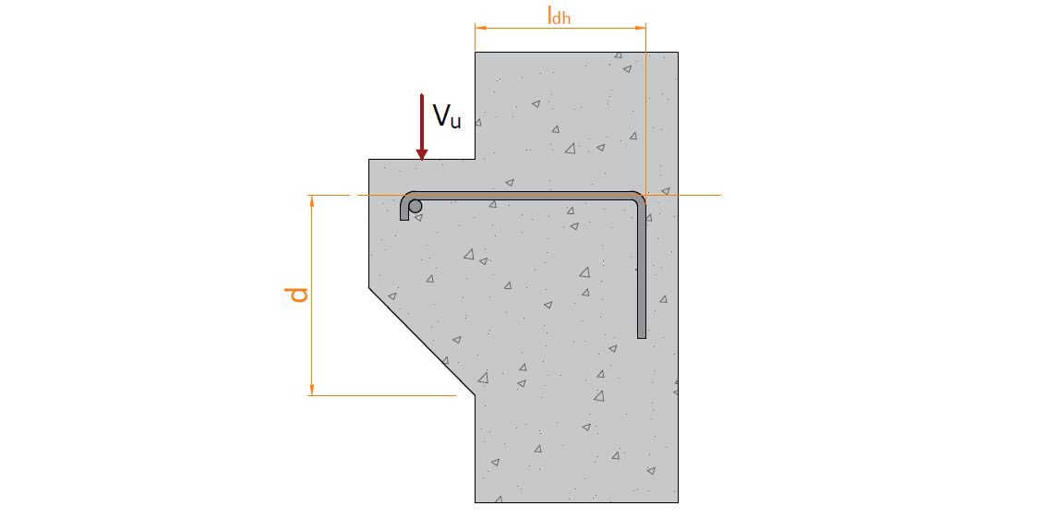

 | Kebutuhan volume total panjang penyaluran untuk 1/3 Asc,
 |  |  |  | Kondisi I : |  | Vldh = 1/3 * Asc * d = | 1796633.903 | mm3
 |  |  |  | Kondisi II : |  | Vldh = 4 * Asc * D = | 367968.464 | mm3
 |  |  |  |  |  | Vldh = | 1796633.903 | mm3
 | Panjang penyaluran perlu, |  |  |  |  | ldh = Vldh / Asc = | 430 | mm
 | Panjang penyaluran minimum, |  |  |  |  | ldh-min = | 150 | mm
 | Panjang penyaluran pakai, |  |  |  |  | ldh = | 450 | mm

 | Panjang kait 90o perlu, |  |  |  |  | l90 = 12 * D = | 264 | mm
 | Panjang kait 90o pakai, |  |  |  |  | l90 = | 275 | mm

Process (5)
NO. | EXPLANATORY |  |  |  |  | FORMULA | VALUE | UNIT
H.1. | NILAI GESER DAN MOMEN ARAH X DAN ARAH Y
 | Nilai geser pada pilecap untuk arah X
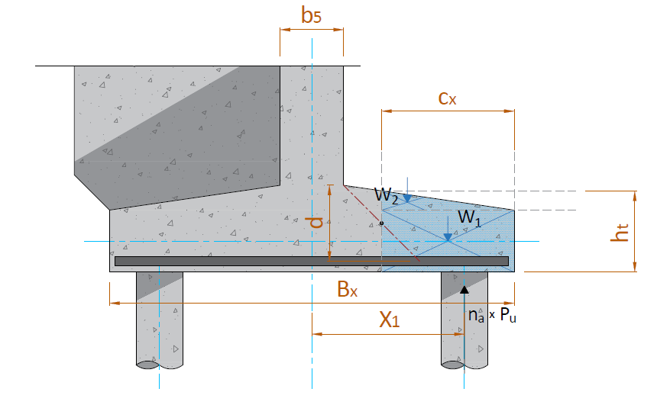

 | Jarak pusat tulangan terhadap sisi luar beton, |  |  |  |  | d' = ts + 3/2 * D = | 0.129 | m
 | Tebal total pilecap, |  |  |  |  | ht = h5 + h6 = | 1.250
 | Tebal efektif pilecap, |  |  |  |  | d = hp - d' = | 1.122 | m
 | Jarak bid. kritis terhadap sisi luar, |  |  |  |  | cx = ( Bx - b - d ) / 2 = | 2.039 | m
 | Berat beton pilecap, |  |  |  |  | W1 = cx * L * h6 * wc = | 661.482 | kN
 |  |  |  |  |  | W2 = 0,5 * cx * L * h5 * wc = | 220.494 | kN
 | Besar gaya aksial pada fondasi yang berada di bidang kritis,
 |  | Jarak tiang terhadap pusat |  | Xi > 0,5 * Lx - Cx | Pu | na * Pu
 |  | Xi (m) |  |  | (kN) | (kN)
 |  | 1
...
 |  | 4
 |  | 5
 |  | 6
 |  | 7
 |  | 8
 |  |  |  |  | Σ (na * Pu) = | 10747.91

 | Gaya geser arah x, |  |  |  |  | Vux = Σ(na * Pu) - W1 - W2 = | 9865.934 | kN

 | Nilai momen pada pilecap untuk arah X
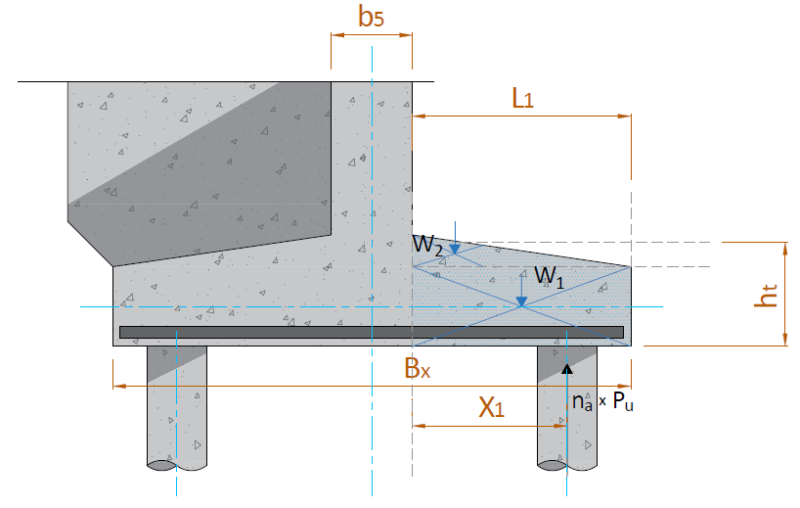

 | Gaya ultimit maksimum (rencana) tiang bor
 | b5 = | 1.00 | m | Xp = | 1.000 | m
 | L1 = | 2.60 | m | Xw1 = | 1.300 | m
 |  |  |  | Xw2 = | 0.867 | m
 | Lx = | 6.20 | m
 | ht = | 1.25 | m | ΣPumax = | 11105.031 | kN

 | KODE | PARAMETER BERAT BAGIAN BETON |  |  | VOLUME | BERAT | MOMEN
 |  | b (L1) | h | Panjang (L)
 |  | (m) | (m) | (m) | (m3) | (kN) | (kN.m)
...
 | Kuat geser pilecap arah x, |  |  |  |  | Vc = [ 1 + 2 / βc ] * √ fc' * b * d / 6 * 10-3 = | 27469.233 | kN
 | Kuat geser pilecap, |  |  |  |  | φ * Vc = | 20601.925 | kN
 | Kontrol kapasitas geser terhadap gaya geser ultimit arah x,
 |  | Syarat : | φ * Vc | ≥ | Vux
 |  |  | 20601.925 | > | 9865.934 | → | [ OK ]

 | Tinjauan geser pons pada fondasi tiang dalam pojok
 | Jarak antara tiang bor arah x |  |  |  |  | X = | 3.00 | m
 | Jarak antara tiang bor arah y |  |  |  |  | Y = | 2.80 | m
 | Jarak tiang bor terhadap tepi |  |  |  |  | a = | 0.40 | m
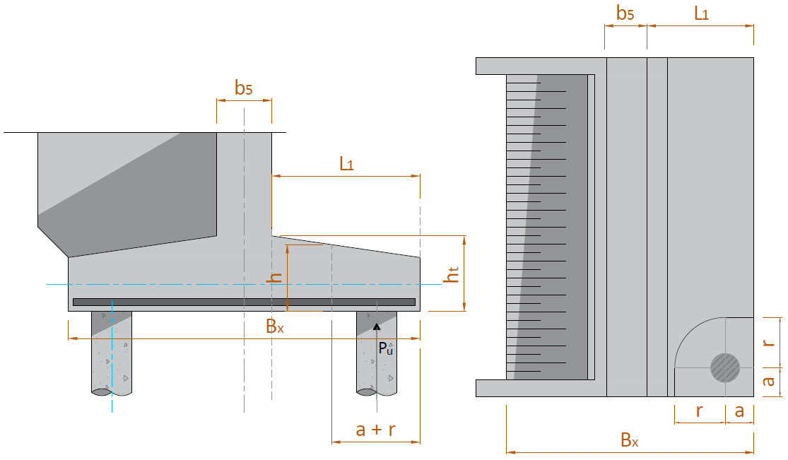

 | r = X/2 = | 1.50 | m
 | r = Y/2 = | 1.40 | m |  |  | r = | 1.40 | m
 | Tebal bidang kritis geser pons |  |  |  |  | h = h6 + r / B7 * h5 = | 0.98 | m
 | Jarak pusat tulangan terhadap sisi luar beton, |  |  |  |  | d' = ts + 3/2 * D = | 0.129 | m
 | Tebal efektif bidang kritis geser pons |  |  |  |  | d = h - d' = | 854.83 | mm
 | Panjang total bidang kritis |  |  |  |  | Lv = [ 2 * (r + a) + π / 2 * r ]*103 = | 5799.11 | mm
 | Luas bidang kritis geser pons |  |  |  |  | Av = Lv * h = | 4957276.68 | mm2

 | Tegangan geser pons, |  |  |  |  | σp = [ 1 + 2 / βc ] * √ fc' / 6 = | 1.652 | MPa
 |  |  |  |  |  | σp = [ αs * d / Lv + 2 ] * √ fc' / 12 = | 3.604 | MPa
...
H.3. | PEMBESIAN PILECAP
 | Rasio tulangan pada kondisi balance,
 |  |  |  |  |  | ρb = β1* 0,85 * fc'/ fy * 600 / ( 600 + fy ) = | 0.0320
 | Rasio tulangan maksimum, |  |  |  |  | ρmaks = 0,75 * ρb = | 0.0240
 | Rasio tulangan minimum, |  |  |  |  | ρsmin = | 0.0020

 | Asumsi faktor reduksi kekuatan gaya momen, |  |  |  |  | φ = | 0.85
 | Nilai minimum momen rencana, |  |  |  |  | Mn = Mu / φ = | 652.172 | kN.m
 | faktor tahanan momen, |  |  |  |  | Rn = Mn / ( b * d2 ) = | 1.688
 | Rasio tegangan leleh baja dengan kuat tekan efektif beton, |  |  |  |  | m = fy / ( 0,85 *fc' ) = | 15.686
 | Rasio tulangan perlu, |  |  |  |  | ρ = 1 / m * ( 1 - [ 1 - 2 * m * Rn / fy ]0,5 ) = | 0.0044
<
 | Kontrol nilai rasio tulangan perlu,
<
<
<
 |  | Syarat : | ρmin | ρ | ρmaks
 |  |  | 0.0020 | 0.0044 | 0.0240 | → | [ OK ]

 | Nilai rasio tulangan pakai, |  |  |  |  | ρ = | 0.0044

 | Luas tulangan yang diperlukan, |  |  |  |  | As = ρ * b * d = | 2717 | mm2
 | Jarak tulangan yang diperlukan, |  |  |  |  | s = 1 / 4 * π * D2 * b / As = | 104 | mm
 | Jarak tulangan maksimum, |  |  |  |  | smax = 3 * h = | 2250 | mm
 | Jarak tulangan maksimum, |  |  |  |  | smax = | 450 | mm
 | Jarak sengkang yang harus digunakan, |  |  |  |  | s = | 104 | mm
 | Diambil jarak sengkang : |  |  |  |  | s = | 100 | mm
D
-
 | Digunakan tulangan, |  |  |  |  | 19 | 100
 | Luas tulangan terpakai, |  |  |  |  | As = 1 / 4 * π * D2 * b / s = | 2835.29 | mm2

* c
* (c - d') / c
 | Gaya dalam kondisi tarik pada tulangan tarik sudah leleh, |  |  |  |  | Ts = As * fy = | 1134.115 | kN
 | Gaya dalam kondisi tekan pada beton, |  |  |  |  | Cc = 0,85 * fc' * β1 * c * b = | 21.311 | kN

* c =
 | Kesetimbangan gaya dalam, |  |  |  |  | Cc = | Ts
 |  |  |  |  |  | 21.31 | 1134.115

 | Nilai c berdasarkan persamaan linier, |  |  |  |  | c = | 53.22 | mm
 | Gaya dalam kondisi tekan pada beton, |  |  |  |  | Cc = | 1134.115 | kN
 | Gaya dalam kondisi tarik pada tulangan tarik sudah leleh, |  |  |  |  | Ts = | 1134.115 | kN

>
 | Pengecekan hasil perhitungan terhadap asumsi awal,
 |  | Syarat untuk tulangan tarik:
 |  |  | εs = (d - c)/c * εcu |  | εs-yield = fy / Es
 |  |  | 0.0320 | > | 0.002
 | Klasifikasi regangan tarik netto, |  |  |  |  | → | Tegangan Terkontrol

 | Faktor reduksi kekuatan gaya momen, |  |  |  |  | φ = | 0.90
 | Kapasitas momen terhadap T, |  |  |  |  | Mn = Cc * (d - β1 * c/2) = | 679.633 | kN.m

 |  | Syarat : | φ * Mn | ≥ | Mu
 |  |  | 611.669 | > | 554.346 | → | [ OK ]

 | Tulangan susut
 | Rasio tulangan susut minimum, |  |  |  |  | ρsmin = | 0.002
 | Luas tulangan susut perlu, |  |  |  |  | As = ρsmin* b * d = | 1243 | mm2
 | Diameter tulangan yang digunakan, |  |  |  |  | D | 19 | mm
 | Jarak tulangan susut, |  |  |  |  | s = π / 4 * P2 * b / As = | 228 | mm
 | Jarak tulangan susut maksimum, |  |  |  |  | smax = 3 * h = | 2250 | mm
 |  |  |  |  |  | smax = | 450
 | Jarak tulangan susut yang digunakan, |  |  |  |  | s = | 200 | mm
D
-
 | Digunakan tulangan susut arah x, |  |  |  |  | 19 | 200
D
-
 | Digunakan tulangan susut arah y, |  |  |  |  | 19 | 200

Process (6)
I.1. | Kontrol Guling Arah Memanjang Jembatan

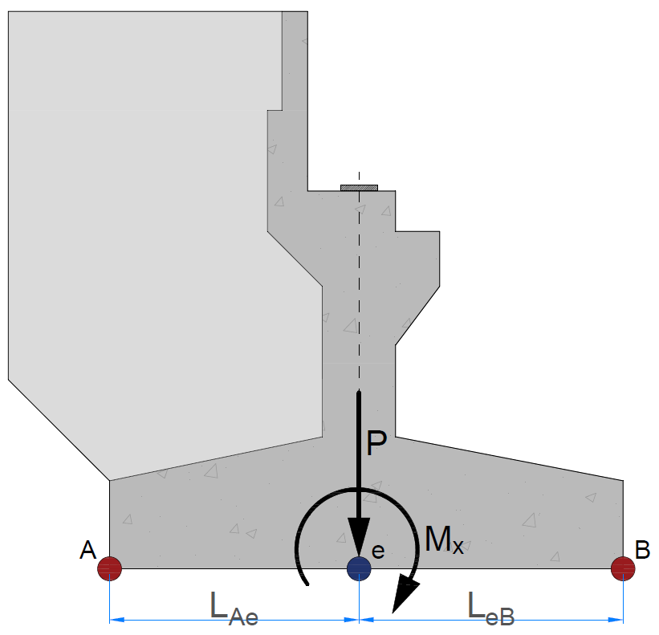

 | Panjang titik e terhadap sisi luar pilecap, |  |  |  | LAe = 0,5 * Bx = | 3.5 | m
 |  |  |  |  | LeB = 0,5 * Bx = | 3.5 | m

 | Gaya akibat kombinasi beban layan 1; |  |  | Aksial : | P = | 12307.331 | kN
 |  |  |  | Momen : | Mx = | 716.811 | kN.m
 | Gaya akibat kombinasi beban Ekstrim arah X; |  |  | Aksial : | P = | 11009.251 | kN
 |  |  |  | Momen : | Mx = | 3888.663 | kN.m
 | Gaya akibat kombinasi beban Ekstrim arah Y; |  |  | Aksial : | P = | 11009.251 | kN
 |  |  |  | Momen : | Mx = | 8088.735 | kN.m
 | Kontrol guling akibat kombinasi beban arah memanjang jembatan,
 | Syarat : | P * LeB / Mx | > | 2
 |  | P * LAe / Mx | > | 2

 | Komb. Layan 1 : | 60.093 | > | 2 | → | [ OK ]
 | Komb. Ekstrim EQX : | 9.909 | > | 2 | → | [ OK ]
 | Komb. Ekstrim EQY : | 4.764 | > | 2 | → | [ OK ]

I.2. | Kontrol Geser Arah Memanjang Jembatan

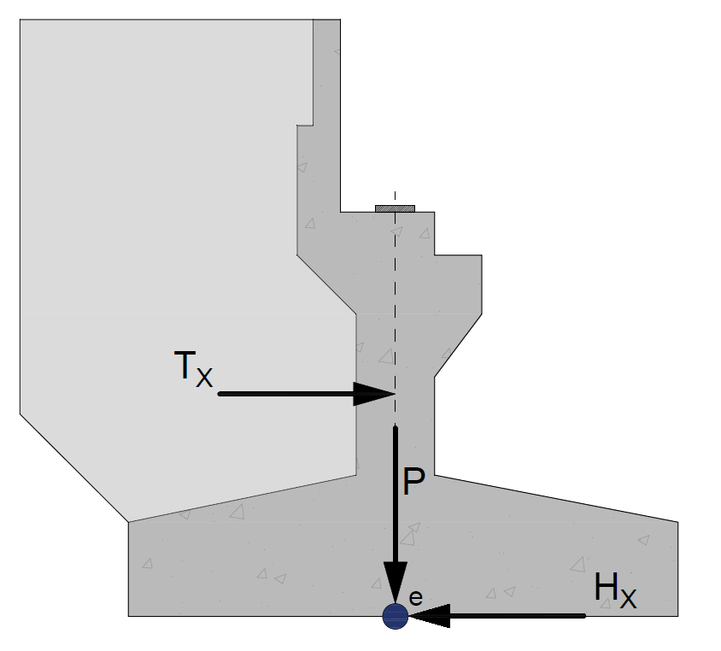

 | Sudut gesek tanah di bawah pilecap, |  |  |  | φ = | 36.02 | o
 | Nilai kohesi tanah di bawah pilecap, |  |  |  | C = | 2.422 | kPa
 | Panjang total pilecap, |  |  |  | By = | 17.30 | m
 | Lebar total pilecap, |  |  |  | Bx = | 7.00 | m

 | Gaya akibat kombinasi beban layan 1; |  |  | Aksial : | P = | 12307.331 | kN
 |  |  |  | Geser : | Tx = | 3565.298 | kN
 | Gaya akibat kombinasi beban Ekstrim arah X; |  |  | Aksial : | P = | 11009.251 | kN
 |  |  |  | Geser : | Tx = | 7164.377 | kN
 | Gaya akibat kombinasi beban Ekstrim arah Y; |  |  | Aksial : | P = | 11009.251 | kN
...
 | Kontrol geser akibat kombinasi beban arah memanjang jembatan,
 | Syarat : | H / Tx | > | 1.5 | (Layan)
 |  | H / Tx | > | 1.1 | (Seismik)
 |  | Dimana, | H = | ( C * By * Bx + P * tan φ )

 | Komb. Layan 1 : | 2.592 | > | 1.5 | → | [ OK ]
 | Komb. Ekstrim EQX : | 1.158 | > | 1.1 | → | [ OK ]
 | Komb. Ekstrim EQY : | 1.657 | > | 1.1 | → | [ OK ]

I.3. | Kontrol Guling Arah melintang Jembatan
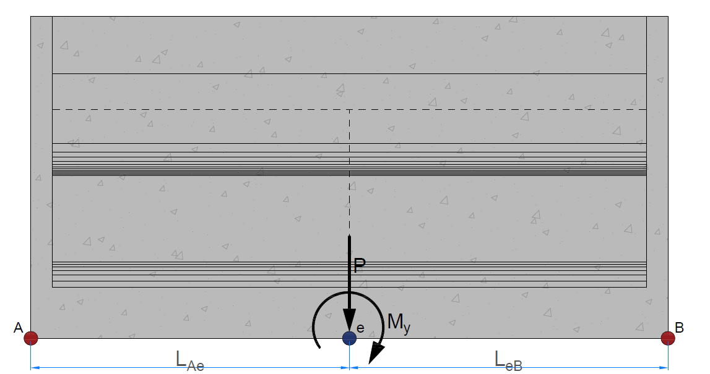

 | Panjang titik e terhadap sisi luar pilecap, |  |  |  | LAe = 0,5 * By = | 8.65 | m
 |  |  |  |  | LeB = 0,5 * By = | 8.65 | m

 | Gaya akibat kombinasi beban layan 1; |  |  | Aksial : | P = | 12307.331 | kN
 |  |  |  | Momen : | My = | -2643.320 | kN.m
 | Gaya akibat kombinasi beban Ekstrim arah X; |  |  | Aksial : | P = | 11009.251 | kN
 |  |  |  | Momen : | My = | 14991.661 | kN.m
 | Gaya akibat kombinasi beban Ekstrim arah Y; |  |  | Aksial : | P = | 11009.251 | kN
 |  |  |  | Momen : | My = | 4456.070 | kN.m
 | Kontrol guling akibat kombinasi beban arah melintang jembatan,
 | Syarat : | P * LeB / My | > | 2
 |  | P * LAe / My | > | 2

 | Komb. Layan 1 : | 40.275 | > | 2 | → | [ OK ]
 | Komb. Ekstrim EQX : | 6.352 | > | 2 | → | [ OK ]
 | Komb. Ekstrim EQY : | 21.371 | > | 2 | → | [ OK ]

I.4. | Kontrol Geser Arah Melintang Jembatan
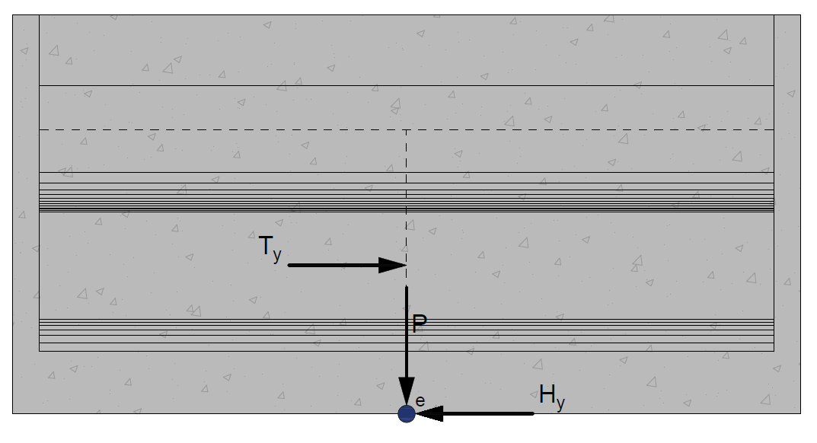

 | Sudut gesek tanah di bawah pilecap, |  |  |  | φ = | 36.02 | o
 | Nilai kohesi tanah di bawah pilecap, |  |  |  | C = | 2.422 | kPa
 | Panjang total pilecap, |  |  |  | By = | 17.30 | m
 | Lebar total pilecap, |  |  |  | Bx = | 7.00 | m

 | Gaya akibat kombinasi beban layan 1; |  |  | Aksial : | P = | 12307.331 | kN
 |  |  |  | Geser : | TY = | 143.938 | kN
 | Gaya akibat kombinasi beban Ekstrim arah X; |  |  | Aksial : | P = | 11009.251 | kN
 |  |  |  | Geser : | TY = | 798.649 | kN
 | Gaya akibat kombinasi beban Ekstrim arah Y; |  |  | Aksial : | P = | 11009.251 | kN
...

Output
...
EKSTRIM Y
 |  | 12215.62 | < | 21480.01 | → | AMAN (OK)

 |  | pumin | > | - Qs / SF
 |  | 564.06 | > | -371.22 | → | AMAN (OK)

 |  | pumax | ≤ | Pn
 |  | 1950.04 | < | 2343.63 | → | AMAN (OK)

D
-
D
-
-
Penulangan pada Abutmen dan Pilecap
Penulangan utama pada breast wall, |  |  |  |  | 19 | 50
Penulangan utama pada back wall bawah, |  |  |  |  | 16 | 225
D
-
-
-
Penulangan utama pada back wall atas, |  |  |  |  | 13 | 275
D
-
-
-
-
Penulangan utama pada back wings wall (vertikal), |  |  |  |  | 13 | 50
D
-
Penulangan utama pada back wings wall (Horizontal), |  |  |  |  | 13 | 75
D
-
Penulangan pada konsol jacking, |  |  | Utama | : | 22 | 75
D
-
 |  |  | Sengkang | : | 19 | 75
D
-
-
-
Penulangan utama pada pilecap, |  |  |  |  | 19 | 100

Rekapitulasi Kontrol Geser pada Abutmen dan Pilecap
Kontrol geser pada breast wall,
 | Syarat : | φ * Vc | ≥ | Vu
 |  | 11555.474 | > | 7178.539 | → | AMAN (OK)
Kontrol geser pada back wall bawah,
 | Syarat : | φ * Vc | ≥ | Vu
 |  | 5404.378 | > | 1186.342 | → | AMAN (OK)
Kontrol geser pada back wall atas,
 | Syarat : | φ * Vc | ≥ | Vu
...

Report
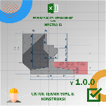
REPORT OUTPUT EXCEL SPREADSHEET

 |  |  | • Nama Program |  | Perencanaan Abutmen Jembatan dengan Struktur Beton Bertulang untuk Multispan dengan Metode Spectra Moda Tunggal (SM)
 |  |  | • Versi |  | 1.0.0
 |  |  | • Penyusun |  | Indra K Raj Suweda

A. | DATA PERENCANAAN
A.1. | DATA MATERIAL BETON & TULANGAN ABUTMEN
 | Kuat tekan beton, |  |  |  |  | fc' = | 30.00
 | Tegangan leleh baja tulangan dengan D > 13 mm, |  |  |  |  | fy = | 400 | MPa
 | Tegangan leleh baja tulangan dengan Ø ≤ 13 mm, |  |  |  |  | fy = | 240 | MPa
 | Modulus elastis baja, |  |  |  |  | Es = | 200000 | MPa

A.2. | DATA DIMENSI TULANGAN ABUTMEN & PILECAP
...
 | h1 = | 0.90 | m | b1 = | 0.35 | m
 | h11 = | 1.78 | m | ha = | 2.00 | m
 |  |  |  | hb = | 2.98 | m
 | HW = | 6.00 | m
 | tW = | 0.50 | m | BW = | 4.00 | m

 | Abutmen |  | Wingwall
-18.67 | -24.93 | -18.67 | -19.93
-18.67 | -19.93 | -28.00 | -15.07
1.33 | -16.60 | -28.00 | 24.93
1.33 | -2.60 | -1.33 | 24.93
-2.67 | 1.40
-2.67 | 18.93
-1.33 | 18.93
-1.33 | 24.93
1.00 | 24.93
1.00 | 8.27
8.00 | 8.27
8.00 | 4.60
12.00 | 4.60
12.00 | -0.73
8.00 | -4.73
8.00 | -16.60
28.00 | -19.93
28.00 | -24.93
-18.67 | -24.93
 | A |  | B |  | C |  | D |  | E |  | F
-13.353 | -27.500 | -8.902 | -25.910 | -1.272 | -25.910 | 0.477 | 27.500 | 3.815 | -27.500 | 5.723 | -27.500
-13.353 | -25.910 | -8.902 | 25.910 | -1.272 | 25.910 | 13.353 | 27.500 | 3.815 | 27.500 | 5.723 | 27.500
-0.636 | -25.910 |  |  |  |  | 13.353 | -27.500
-0.636 | 25.910 |  |  |  |  | 0.477 | -27.500
-13.353 | 25.910
-13.353 | 27.500
0.477 | 27.500
0.477 | -27.500
-13.353 | -27.500

 | *Tampak Samping |  |  |  | *Tampak Atas

 | Luas penampang abutmen, |  |  |  |  | A = | 17.863 | m2
 | Panjang Rencana abutmen, |  |  |  |  | L = | 17.300 | m

A.4. | DATA BERAT VOLUME MATERIAL
 | Berat volume tanah di atas pilecap, |  |  |  |  | ws = | 17.20 | kN/m3
 | Berat volume air di atas pilecap, |  |  |  |  | ww = | 9.81 | kN/m3
 | Berat volume beton bertulang, |  |  |  |  | wc = | 25.00 | kN/m3
...
 | Diameter tiang fondasi dalam pakai, |  |  |  |  | D = | 0.80 | m
 | Elevasi dasar pilecap dari muka tanah, |  |  |  |  | Elv = | 3.00 | m dari muka tanah
 | Elevasi dasar tiang fondasi dalam dari muka tanah, |  |  |  |  | Elv = | 11.00 | m dari muka tanah
 | Nilai N rata dari 8D ke atas dan ke bawah dasar pilecap, |  |  |  |  | N = | 33.80
 | Nilai N rata dari 8D ke atas dan ke bawah dasar tiang, |  |  |  |  | N = | 50.00
 | Jarak tiang fondasi dalam tepi terhadap sisi luar beton, |  |  |  |  | α = | 1.60 | m
 | Jumlah baris tiang fondasi dalam, |  |  |  |  | a = | 6
 | Jumlah kolom tiang fondasi dalam, |  |  |  |  | b = | 2
 | Jarak antar tiang fondasi dalam, |  |  |  | arah X | sX = | 3.00 | m
 |  |  |  |  | arah Y | sY = | 2.80 | m
 |  |  | X1Y1 |  | X2Y1 |  | X3Y1 |  | X4Y1 |  | X5Y1 |  | X6Y1 |  | X7Y1 |  | X8Y1 |  | X1Y2 |  | X2Y2 |  | X3Y2
-18.08 | -44.67 | -9.81 | -36.15 | 5.68 | -36.15 | 514.37 | -36.15 | 514.37 | -36.15 | 514.37 | -36.15 | 514.37 | -36.15 | 514.37 | -36.15 | 514.37 | -36.15 | -9.81 | -21.69 | 5.68 | -21.69 | 514.37 | -21.69
-18.08 | 44.67 | -9.65 | -35.36 | 5.84 | -35.36 | 514.52 | -35.36 | 514.52 | -35.36 | 514.52 | -35.36 | 514.52 | -35.36 | 514.52 | -35.36 | 514.52 | -35.36 | -9.65 | -20.90 | 5.84 | -20.90 | 514.52 | -20.90
18.08 | 44.67 | -9.21 | -34.69 | 6.29 | -34.69 | 514.97 | -34.69 | 514.97 | -34.69 | 514.97 | -34.69 | 514.97 | -34.69 | 514.97 | -34.69 | 514.97 | -34.69 | -9.21 | -20.23 | 6.29 | -20.23 | 514.97 | -20.23
18.08 | -44.67 | -8.54 | -34.24 | 6.96 | -34.24 | 515.64 | -34.24 | 515.64 | -34.24 | 515.64 | -34.24 | 515.64 | -34.24 | 515.64 | -34.24 | 515.64 | -34.24 | -8.54 | -19.78 | 6.96 | -19.78 | 515.64 | -19.78
-18.08 | -44.67 | -7.75 | -34.08 | 7.75 | -34.08 | 516.43 | -34.08 | 516.43 | -34.08 | 516.43 | -34.08 | 516.43 | -34.08 | 516.43 | -34.08 | 516.43 | -34.08 | -7.75 | -19.62 | 7.75 | -19.62 | 516.43 | -19.62
 |  | -6.96 | -34.24 | 8.54 | -34.24 | 517.22 | -34.24 | 517.22 | -34.24 | 517.22 | -34.24 | 517.22 | -34.24 | 517.22 | -34.24 | 517.22 | -34.24 | -6.96 | -19.78 | 8.54 | -19.78 | 517.22 | -19.78
 |  | -6.29 | -34.69 | 9.21 | -34.69 | 517.89 | -34.69 | 517.89 | -34.69 | 517.89 | -34.69 | 517.89 | -34.69 | 517.89 | -34.69 | 517.89 | -34.69 | -6.29 | -20.23 | 9.21 | -20.23 | 517.89 | -20.23
 |  | -5.85 | -35.36 | 9.65 | -35.36 | 518.33 | -35.36 | 518.33 | -35.36 | 518.33 | -35.36 | 518.33 | -35.36 | 518.33 | -35.36 | 518.33 | -35.36 | -5.85 | -20.90 | 9.65 | -20.90 | 518.33 | -20.90
 |  | -5.68 | -36.15 | 9.81 | -36.15 | 518.50 | -36.15 | 518.50 | -36.15 | 518.50 | -36.15 | 518.50 | -36.15 | 518.50 | -36.15 | 518.50 | -36.15 | -5.68 | -21.69 | 9.81 | -21.69 | 518.50 | -21.69
 |  | -5.85 | -36.94 | 9.65 | -36.94 | 518.33 | -36.94 | 518.33 | -36.94 | 518.33 | -36.94 | 518.33 | -36.94 | 518.33 | -36.94 | 518.33 | -36.94 | -5.85 | -22.48 | 9.65 | -22.48 | 518.33 | -22.48
 |  | -6.29 | -37.61 | 9.21 | -37.61 | 517.89 | -37.61 | 517.89 | -37.61 | 517.89 | -37.61 | 517.89 | -37.61 | 517.89 | -37.61 | 517.89 | -37.61 | -6.29 | -23.15 | 9.21 | -23.15 | 517.89 | -23.15
 |  | -6.96 | -38.06 | 8.54 | -38.06 | 517.22 | -38.06 | 517.22 | -38.06 | 517.22 | -38.06 | 517.22 | -38.06 | 517.22 | -38.06 | 517.22 | -38.06 | -6.96 | -23.60 | 8.54 | -23.60 | 517.22 | -23.60
 |  | -7.75 | -38.22 | 7.75 | -38.22 | 516.43 | -38.22 | 516.43 | -38.22 | 516.43 | -38.22 | 516.43 | -38.22 | 516.43 | -38.22 | 516.43 | -38.22 | -7.75 | -23.76 | 7.75 | -23.76 | 516.43 | -23.76
 |  | -8.54 | -38.06 | 6.96 | -38.06 | 515.64 | -38.06 | 515.64 | -38.06 | 515.64 | -38.06 | 515.64 | -38.06 | 515.64 | -38.06 | 515.64 | -38.06 | -8.54 | -23.60 | 6.96 | -23.60 | 515.64 | -23.60
 |  | -9.21 | -37.61 | 6.29 | -37.61 | 514.97 | -37.61 | 514.97 | -37.61 | 514.97 | -37.61 | 514.97 | -37.61 | 514.97 | -37.61 | 514.97 | -37.61 | -9.21 | -23.15 | 6.29 | -23.15 | 514.97 | -23.15
 |  | -9.65 | -36.94 | 5.84 | -36.94 | 514.52 | -36.94 | 514.52 | -36.94 | 514.52 | -36.94 | 514.52 | -36.94 | 514.52 | -36.94 | 514.52 | -36.94 | -9.65 | -22.48 | 5.84 | -22.48 | 514.52 | -22.48
 |  | -9.81 | -36.15 | 5.68 | -36.15 | 514.37 | -36.15 | 514.37 | -36.15 | 514.37 | -36.15 | 514.37 | -36.15 | 514.37 | -36.15 | 514.37 | -36.15 | -9.81 | -21.69 | 5.68 | -21.69 | 514.37 | -21.69
 |  | -10.85 | -36.15 | 4.65 | -36.15 | 513.33 | -36.15 | 513.33 | -36.15 | 513.33 | -36.15 | 513.33 | -36.15 | 513.33 | -36.15 | 513.33 | -36.15 | -10.85 | -21.69 | 4.65 | -21.69 | 513.33 | -21.69
 |  | -4.65 | -36.15 | 10.85 | -36.15 | 519.53 | -36.15 | 519.53 | -36.15 | 519.53 | -36.15 | 519.53 | -36.15 | 519.53 | -36.15 | 519.53 | -36.15 | -4.65 | -21.69 | 10.85 | -21.69 | 519.53 | -21.69
 |  | -7.75 | -39.25 | 7.75 | -39.25 | 516.43 | -39.25 | 516.43 | -39.25 | 516.43 | -39.25 | 516.43 | -39.25 | 516.43 | -39.25 | 516.43 | -39.25 | -7.75 | -24.79 | 7.75 | -24.79 | 516.43 | -24.79
 |  | -7.75 | -33.05 | 7.75 | -33.05 | 516.43 | -33.05 | 516.43 | -33.05 | 516.43 | -33.05 | 516.43 | -33.05 | 516.43 | -33.05 | 516.43 | -33.05 | -7.75 | -18.59 | 7.75 | -18.59 | 516.43 | -18.59

A.8. | DATA HASIL LAB TANAH DAN DAYA DUKUNG BORED PILE
 | Sudut gesek tanah di bawah pilecap, |  |  |  |  | φ = | 36.02 | o
 | Nilai kohesi tanah di bawah pilecap, |  |  |  |  | C = | 2.422 | kPa
 | Tahanan ultimit ujung tiang fondasi dalam, |  |  |  |  | QP = | 5917.25 | kN
 | Tahanan ultimit friksi tiang fondasi dalam, |  |  |  |  | Qs = | 1856.08 | kN
 | Safety Factor tahanan ujung tiang, |  |  |  |  | SF = | 3
 | Safety Factor tahanan friksi tiang, |  |  |  |  | SF = | 5

B. | DATA RENCANA GAYA REAKSI DARI BANGUNAN ATAS
...
 |  |  | pumin | > | - Qs / SF
 |  |  | 564.06 | > | -371.22 | → | [ OK ]

 |  |  | pumax | ≤ | Pn
 |  |  | 1950.04 | < | 2343.63 | → | [ OK ]

D
-
D
-
-
C.3. | REKAPITULASI PENULANGAN PADA ABUTMEN DAN PILECAP
 | Penulangan utama pada breast wall, |  |  |  |  | 19 | 50
 | Penulangan utama pada back wall bawah, |  |  |  |  | 16 | 225
D
-
-
-
 | Penulangan utama pada back wall atas, |  |  |  |  | 13 | 275
D
-
-
-
-
 | Penulangan utama pada back wings wall (vertikal), |  |  |  |  | 13 | 50
D
-
 | Penulangan utama pada back wings wall (Horizontal), |  |  |  |  | 13 | 75
D
-
 | Penulangan pada konsol jacking, |  |  | Utama | : | 22 | 75
D
-
 |  |  |  | Sengkang | : | 19 | 75
D
-
-
-
 | Penulangan utama pada pilecap, |  |  |  |  | 19 | 100

C.4. | REKAPITULASI HASIL KONTROL GESER PADA ABUTMEN DAN PILECAP
 | Kontrol geser pada breast wall,
 |  | Syarat : | φ * Vc | ≥ | Vu
 |  |  | 11555.474 | > | 7178.539 | → | [ OK ]
 | Kontrol geser pada back wall bawah,
 |  | Syarat : | φ * Vc | ≥ | Vu
 |  |  | 5404.378 | > | 1186.342 | → | [ OK ]
 | Kontrol geser pada back wall atas,
 |  | Syarat : | φ * Vc | ≥ | Vu
...
 | Nilai faktor α, |  |  |  |  | α = Vstrans * b5 = | 2.74e-08 | m2
 | Nilai faktor β, |  |  |  |  | β = α * Wtot = | 0.0001285722 | kN.m
 | Nilai faktor γ, |  |  |  |  | γ = β * Vslong = | 0 | kN.m2

 | Periode fundamental abutmen arah memanjang,
 |  |  |  |  |  | T = 2 * π * √[ γ / (Po * g * α) ] = | 0.023 | s
 | Koefisien respon gempa elastis, |  |  |  |  | CsmA1 = | 0.480 | g
 | Gaya gempa statik ekivalen, |  |  |  |  | Petrans = ( β * CsmA1 / γ )* Wtot * Vtrans = | 2255.146 | kN/m
 | Faktor modifikasi respon untuk abutmen, |  |  |  |  | R = | 1.500
 | Gaya gempa akibat struktur atas pada abutmen, |  |  |  |  | Htrans = Petrans * b5 / R = | 1503.431 | kN

Periode Fundamental & Koefisien Respon Gempa Elastik
 | Csm - Batuan Keras (SA) |  | Csm - Batuan (SB) |  | Csm - Tanah Keras (SC) |  | Csm - Tanah Sedang (SD) |  | Csm - Tanah Lunak (SE) |  | T-long |  | T-trans
0.00 | 0.240 | 0.00 | 0.300 | 0.00 | 0.330 | 0.00 | 0.360 | 0.00 | 0.360 | 0.114 | 0.000 | 0.023 | 0.000
0.08 | 0.480 | 0.08 | 0.600 | 0.11 | 0.600 | 0.08 | 0.792 | 0.07 | 0.900 | 0.114 | 0.792 | 0.023 | 0.480
0.42 | 0.480 | 0.42 | 0.600 | 0.54 | 0.600 | 0.41 | 0.792 | 0.36 | 0.900
0.77 | 0.259 | 0.77 | 0.324 | 0.89 | 0.364 | 0.77 | 0.425 | 0.72 | 0.453
1.13 | 0.178 | 1.13 | 0.222 | 1.24 | 0.262 | 1.12 | 0.290 | 1.08 | 0.302
1.48 | 0.135 | 1.48 | 0.169 | 1.59 | 0.204 | 1.48 | 0.220 | 1.43 | 0.227
1.84 | 0.109 | 1.84 | 0.136 | 1.94 | 0.167 | 1.83 | 0.177 | 1.79 | 0.182
2.19 | 0.091 | 2.19 | 0.114 | 2.29 | 0.142 | 2.19 | 0.149 | 2.15 | 0.151
2.55 | 0.079 | 2.55 | 0.098 | 2.64 | 0.123 | 2.54 | 0.128 | 2.50 | 0.130
2.90 | 0.069 | 2.90 | 0.086 | 2.99 | 0.109 | 2.90 | 0.112 | 2.86 | 0.114
3.26 | 0.061 | 3.26 | 0.077 | 3.34 | 0.097 | 3.25 | 0.100 | 3.22 | 0.101
3.61 | 0.055 | 3.61 | 0.069 | 3.69 | 0.088 | 3.61 | 0.090 | 3.57 | 0.091
3.97 | 0.050 | 3.97 | 0.063 | 4.04 | 0.080 | 3.96 | 0.082 | 3.93 | 0.083
4.32 | 0.046 | 4.32 | 0.058 | 4.40 | 0.074 | 4.32 | 0.075 | 4.29 | 0.076
4.68 | 0.043 | 4.68 | 0.053 | 4.75 | 0.068 | 4.67 | 0.070 | 4.65 | 0.070
5.03 | 0.040 | 5.03 | 0.050 | 5.10 | 0.064 | 5.03 | 0.065 | 5.00 | 0.065
5.39 | 0.037 | 5.39 | 0.046 | 5.45 | 0.060 | 5.38 | 0.060 | 5.36 | 0.061
5.74 | 0.035 | 5.74 | 0.044 | 5.80 | 0.056 | 5.74 | 0.057 | 5.72 | 0.057
6.10 | 0.033 | 6.10 | 0.041 | 6.15 | 0.053 | 6.09 | 0.053 | 6.07 | 0.054
6.45 | 0.031 | 6.45 | 0.039 | 6.50 | 0.050 | 6.45 | 0.050 | 6.43 | 0.051
6.81 | 0.029 | 6.81 | 0.037 | 6.85 | 0.047 | 6.80 | 0.048 | 6.79 | 0.048
7.16 | 0.028 | 7.16 | 0.035 | 7.20 | 0.045 | 7.16 | 0.045 | 7.14 | 0.045
7.52 | 0.027 | 7.52 | 0.033 | 7.55 | 0.043 | 7.51 | 0.043 | 7.50 | 0.043
7.87 | 0.025 | 7.87 | 0.032 | 7.90 | 0.041 | 7.87 | 0.041 | 7.86 | 0.041
8.23 | 0.024 | 8.23 | 0.030 | 8.25 | 0.039 | 8.22 | 0.040 | 8.22 | 0.040
8.58 | 0.023 | 8.58 | 0.029 | 8.60 | 0.038 | 8.58 | 0.038 | 8.57 | 0.038
8.58 | 0.023 | 8.94 | 0.028 | 8.95 | 0.036 | 8.93 | 0.036 | 8.93 | 0.036
9.29 | 0.022 | 9.29 | 0.027 | 9.30 | 0.035 | 9.29 | 0.035 | 9.29 | 0.035
9.65 | 0.021 | 9.65 | 0.026 | 9.65 | 0.034 | 9.64 | 0.034 | 9.64 | 0.034
10.00 | 0.020 | 10.00 | 0.025 | 10.00 | 0.032 | 10.00 | 0.032 | 10.00 | 0.032

 | Bangunan abutmen
...
G. | PENULANGAN PADA ELEMEN STRUKTUR ABUTMEN
 |  |  |  |  |  | ρb = β1* 0,85 * fc'/ fy * 600 / ( 600 + fy ) = | 0.0320
 | Rasio tulangan maksimum, |  |  |  |  | ρmaks = 0,75 * ρb = | 0.0240
 | Rasio tulangan minimum, |  |  |  |  | ρsmin = | 0.0020

 | Asumsi faktor reduksi kekuatan gaya momen, |  |  |  |  | φ = | 0.85
 | Nilai minimum momen rencana, |  |  |  |  | Mn = Mu / φ = | 29046.351 | kN.m
 | faktor tahanan momen, |  |  |  |  | Rn = Mn / ( b * d2 ) = | 2.195
 | Rasio tegangan leleh baja dengan kuat tekan efektif beton,
 |  |  |  |  |  | m = fy / ( 0,85 *fc' ) = | 15.686
 | Rasio tulangan perlu, |  |  |  |  | ρ = 1 / m * ( 1 - [ 1 - 2 * m * Rn / fy ]0,5 ) = | 0.0057
<
 | Kontrol nilai rasio tulangan perlu,
<
<
<
 |  | Syarat : | ρmin | ρ | ρmaks
 |  |  | 0.0020 | 0.0057 | 0.0240 | → | [ OK ]

 | Nilai rasio tulangan pakai, |  |  |  |  | ρ = | 0.0057

 | Luas tulangan yang diperlukan, |  |  |  |  | As = ρ * b * d = | 86957 | mm2
 | Jarak tulangan yang diperlukan, |  |  |  |  | s = 1 / 4 * π * D2 * b / As = | 56 | mm
 | Jarak tulangan maksimum, |  |  |  |  | smax = 3 * h = | 3000 | mm
 | Jarak tulangan maksimum, |  |  |  |  | smax = | 450 | mm
 | Jarak sengkang yang harus digunakan, |  |  |  |  | s = | 56 | mm
 | Diambil jarak sengkang : |  |  |  |  | s = | 50 | mm
D
-
 | Digunakan tulangan, |  |  |  |  | 19 | 50
 | Luas tulangan terpakai, |  |  |  |  | As = 1 / 4 * π * D2 * b / s = | 98100.94 | mm2

* c
* (c - d') / c
 | Gaya dalam kondisi tarik pada tulangan tarik sudah leleh, |  |  |  |  | Ts = As * fy = | 39240.377 | kN
 | Gaya dalam kondisi tekan pada beton, |  |  |  |  | Cc = 0,85 * fc' * β1 * c * b = | 368.675 | kN

* c =
 | Kesetimbangan gaya dalam, |  |  |  |  | Cc = | Ts
 |  |  |  |  |  | 368.68 | 39240.377

 | Nilai c berdasarkan persamaan linier, |  |  |  |  | c = | 106.44 | mm
 | Gaya dalam kondisi tekan pada beton, |  |  |  |  | Cc = | 39240.377 | kN
 | Gaya dalam kondisi tarik pada tulangan tarik sudah leleh, |  |  |  |  | Ts = | 39240.377 | kN

>
 | Pengecekan hasil perhitungan terhadap asumsi awal,
 |  | Syarat untuk tulangan tarik:
 |  |  | εs = (d - c)/c * εcu |  | εs-yield = fy / Es
 |  |  | 0.0216 | > | 0.002
 | Klasifikasi regangan tarik netto, |  |  |  |  | → | Tegangan Terkontrol

 | Faktor reduksi kekuatan gaya momen, |  |  |  |  | φ = | 0.90
 | Kapasitas momen terhadap T, |  |  |  |  | Mn = Cc * (d - β1 * c/2) = | 32570.490 | kN.m

 |  | Syarat : | φ * Mn | ≥ | Mu
 |  |  | 29313.441 | > | 24689.399 | → | [ OK ]

 | Pengecekan Geser
 | Gaya geser arah x, |  |  |  |  | Vu = HO = | 7178.539 | kN
...
G.2. | PEMBESIAN BACK WALL BAWAH
 |  |  |  |  |  | ρb = β1* 0,85 * fc'/ fy * 600 / ( 600 + fy ) = | 0.0320
 | Rasio tulangan maksimum, |  |  |  |  | ρmaks = 0,75 * ρb = | 0.0240
 | Rasio tulangan minimum, |  |  |  |  | ρsmin = | 0.0020

 | Asumsi faktor reduksi kekuatan gaya momen, |  |  |  |  | φ = | 0.85
 | Nilai minimum momen rencana, |  |  |  |  | Mn = Mu / φ = | 1681.768 | kN.m
 | faktor tahanan momen, |  |  |  |  | Rn = Mn / ( b * d2 ) = | 0.528
 | Rasio tegangan leleh baja dengan kuat tekan efektif beton,
 |  |  |  |  |  | m = fy / ( 0,85 *fc' ) = | 15.686
 | Rasio tulangan perlu, |  |  |  |  | ρ = 1 / m * ( 1 - [ 1 - 2 * m * Rn / fy ]0,5 ) = | 0.0013
<
 | Kontrol nilai rasio tulangan perlu,
<
<
<
 |  | Syarat : | ρmin | ρ | ρmaks
 |  |  | 0.0020 | 0.0013 | 0.0240 | → | [ Pakai ρmin ]

 | Nilai rasio tulangan pakai, |  |  |  |  | ρ = | 0.0020
 | Luas tulangan yang diperlukan, |  |  |  |  | As = ρ * b * d = | 14843 | mm2
 | Jarak tulangan yang diperlukan, |  |  |  |  | s = 1 / 4 * π * D2 * b / As = | 234 | mm
 | Jarak tulangan maksimum, |  |  |  |  | smax = 3 * h = | 1650 | mm
 | Jarak tulangan maksimum, |  |  |  |  | smax = | 450 | mm
 | Jarak sengkang yang harus digunakan, |  |  |  |  | s = | 234 | mm
 | Diambil jarak sengkang : |  |  |  |  | s = | 225 | mm
D
-
 | Digunakan tulangan, |  |  |  |  | 16 | 225
 | Luas tulangan terpakai, |  |  |  |  | As = 1 / 4 * π * D2 * b / s = | 15459.43 | mm2

* c
* (c - d') / c
 | Gaya dalam kondisi tarik pada tulangan tarik sudah leleh, |  |  |  |  | Ts = As * fy = | 6183.771 | kN
 | Gaya dalam kondisi tekan pada beton, |  |  |  |  | Cc = 0,85 * fc' * β1 * c * b = | 368.675 | kN

* c =
 | Kesetimbangan gaya dalam, |  |  |  |  | Cc = | Ts
 |  |  |  |  |  | 368.68 | 6183.771

 | Nilai c berdasarkan persamaan linier, |  |  |  |  | c = | 16.77 | mm
 | Gaya dalam kondisi tekan pada beton, |  |  |  |  | Cc = | 6183.771 | kN
 | Gaya dalam kondisi tarik pada tulangan tarik sudah leleh, |  |  |  |  | Ts = | 6183.771 | kN

>
 | Pengecekan hasil perhitungan terhadap asumsi awal,
 |  | Syarat untuk tulangan tarik:
 |  |  | εs = (d - c)/c * εcu |  | εs-yield = fy / Es
 |  |  | 0.0737 | > | 0.002
 | Klasifikasi regangan tarik netto, |  |  |  |  | → | Tegangan Terkontrol

 | Faktor reduksi kekuatan gaya momen, |  |  |  |  | φ = | 0.90
 | Kapasitas momen terhadap T, |  |  |  |  | Mn = Cc * (d - β1 * c/2) = | 2609.498 | kN.m

 |  | Syarat : | φ * Mn | ≥ | Mu
 |  |  | 2348.548 | > | 1429.503 | → | [ OK ]

 | Pengecekan Geser
 | Gaya geser arah x, |  |  |  |  | Vu = HO = | 1186.342 | kN
...
G.3. | PEMBESIAN BACK WALL ATAS
 | Rasio tulangan maksimum, |  |  |  |  | ρmaks = 0,75 * ρb = | 0.0240
 | Rasio tulangan minimum, |  |  |  |  | ρsmin = | 0.0020

 | Asumsi faktor reduksi kekuatan gaya momen, |  |  |  |  | φ = | 0.85
 | Nilai minimum momen rencana, |  |  |  |  | Mn = Mu / φ = | 190.444 | kN.m
 | faktor tahanan momen, |  |  |  |  | Rn = Mn / ( b * d2 ) = | 0.202
 | Rasio tegangan leleh baja dengan kuat tekan efektif beton,
 |  |  |  |  |  | m = fy / ( 0,85 *fc' ) = | 15.686
 | Rasio tulangan perlu, |  |  |  |  | ρ = 1 / m * ( 1 - [ 1 - 2 * m * Rn / fy ]0,5 ) = | 0.0005

<
<
<
<
 | Kontrol nilai rasio tulangan perlu,
 |  | Syarat : | ρmin | ρ | ρmaks
 |  |  | 0.0020 | 0.0005 | 0.0240 | → | [ Pakai ρmin ]

 | Nilai rasio tulangan pakai, |  |  |  |  | ρ = | 0.0020

 | Luas tulangan yang diperlukan, |  |  |  |  | As = ρ * b * d = | 8079 | mm2
 | Jarak tulangan yang diperlukan, |  |  |  |  | s = 1 / 4 * π * D2 * b / As = | 284 | mm
 | Jarak tulangan maksimum, |  |  |  |  | smax = 3 * h = | 1050 | mm
 | Jarak tulangan maksimum, |  |  |  |  | smax = | 450 | mm
 | Jarak sengkang yang harus digunakan, |  |  |  |  | s = | 284 | mm
 | Diambil jarak sengkang : |  |  |  |  | s = | 275 | mm
D
-
 | Digunakan tulangan, |  |  |  |  | 13 | 275
 | Luas tulangan terpakai, |  |  |  |  | As = 1 / 4 * π * D2 * b / s = | 8350.07 | mm2

* c
* (c - d') / c
 | Gaya dalam kondisi tarik pada tulangan tarik sudah leleh, |  |  |  |  | Ts = As * fy = | 3340.027 | kN
 | Gaya dalam kondisi tekan pada beton, |  |  |  |  | Cc = 0,85 * fc' * β1 * c * b = | 368.675 | kN

* c =
 | Kesetimbangan gaya dalam, |  |  |  |  | Cc = | Ts
 |  |  |  |  |  | 368.68 | 3340.027

 | Nilai c berdasarkan persamaan linier, |  |  |  |  | c = | 9.06 | mm
 | Gaya dalam kondisi tekan pada beton, |  |  |  |  | Cc = | 3340.027 | kN
 | Gaya dalam kondisi tarik pada tulangan tarik sudah leleh, |  |  |  |  | Ts = | 3340.027 | kN

>
 | Pengecekan hasil perhitungan terhadap asumsi awal,
 |  | Syarat untuk tulangan tarik:
 |  |  | εs = (d - c)/c * εcu |  | εs-yield = fy / Es
 |  |  | 0.0743 | > | 0.002
 | Klasifikasi regangan tarik netto, |  |  |  |  | → | Tegangan Terkontrol

 | Faktor reduksi kekuatan gaya momen, |  |  |  |  | φ = | 0.90
 | Kapasitas momen terhadap T, |  |  |  |  | Mn = Cc * (d - β1 * c/2) = | 767.252 | kN.m

 |  | Syarat : | φ * Mn | ≥ | Mu
 |  |  | 690.527 | > | 161.877 | → | [ OK ]

 | Pengecekan Geser
 | Gaya geser arah x, |  |  |  |  | Vu = HO = | 369.513 | kN
...
G.4. | PEMBESIAN WINGS WALL ARAH VERTIKAL
 | Rasio tulangan maksimum, |  |  |  |  | ρmaks = 0,75 * ρb = | 0.0240
 | Rasio tulangan minimum, |  |  |  |  | ρsmin = | 0.0020

 | Asumsi faktor reduksi kekuatan gaya momen, |  |  |  |  | φ = | 0.85
 | Nilai minimum momen rencana, |  |  |  |  | Mn = Mu / φ = | 851.912 | kN.m
 | faktor tahanan momen, |  |  |  |  | Rn = Mn / ( b * d2 ) = | 1.961
 | Rasio tegangan leleh baja dengan kuat tekan efektif beton,
 |  |  |  |  |  | m = fy / ( 0,85 *fc' ) = | 15.686
 | Rasio tulangan perlu, |  |  |  |  | ρ = 1 / m * ( 1 - [ 1 - 2 * m * Rn / fy ]0,5 ) = | 0.0051
 | Kontrol nilai rasio tulangan perlu,
<
<
<
<
 |  | Syarat : | ρmin | ρ | ρmaks
 |  |  | 0.0020 | 0.0051 | 0.0240 | → | [ OK ]

 | Nilai rasio tulangan pakai, |  |  |  |  | ρ = | 0.0051

 | Luas tulangan yang diperlukan, |  |  |  |  | As = ρ * b * d = | 5831 | mm2
 | Jarak tulangan yang diperlukan, |  |  |  |  | s = 1 / 4 * π * D2 * b / As = | 68 | mm
 | Jarak tulangan maksimum, |  |  |  |  | smax = 3 * h = | 1500 | mm
 | Jarak tulangan maksimum, |  |  |  |  | smax = | 450 | mm
 | Jarak sengkang yang harus digunakan, |  |  |  |  | s = | 68 | mm
 | Diambil jarak sengkang : |  |  |  |  | s = | 50 | mm
D
-
 | Digunakan tulangan, |  |  |  |  | 13 | 50
 | Luas tulangan terpakai, |  |  |  |  | As = 1 / 4 * π * D2 * b / s = | 7963.94 | mm2

* c
* (c - d') / c
 | Gaya dalam kondisi tarik pada tulangan tarik sudah leleh, |  |  |  |  | Ts = As * fy = | 3185.575 | kN
 | Gaya dalam kondisi tekan pada beton, |  |  |  |  | Cc = 0,85 * fc' * β1 * c * b = | 63.932 | kN

* c =
 | Kesetimbangan gaya dalam, |  |  |  |  | Cc = | Ts
 |  |  |  |  |  | 63.93 | 3185.575

 | Nilai c berdasarkan persamaan linier, |  |  |  |  | c = | 49.83 | mm
 | Gaya dalam kondisi tekan pada beton, |  |  |  |  | Cc = | 3185.575 | kN
 | Gaya dalam kondisi tarik pada tulangan tarik sudah leleh, |  |  |  |  | Ts = | 3185.575 | kN

>
 | Pengecekan hasil perhitungan terhadap asumsi awal,
 |  | Syarat untuk tulangan tarik:
 |  |  | εs = (d - c)/c * εcu |  | εs-yield = fy / Es
 |  |  | 0.0199 | > | 0.002
 | Klasifikasi regangan tarik netto, |  |  |  |  | → | Tegangan Terkontrol

 | Faktor reduksi kekuatan gaya momen, |  |  |  |  | φ = | 0.90
 | Kapasitas momen terhadap T, |  |  |  |  | Mn = Cc * (d - β1 * c/2) = | 1145.785 | kN.m

 |  | Syarat : | φ * Mn | ≥ | Mu
 |  |  | 1031.207 | > | 724.125 | → | [ OK ]

 | Pengecekan Geser
 | Gaya geser arah x, |  |  |  |  | Vu = HO = | 259.191 | kN
...
G.5. | PEMBESIAN WINGS WALL ARAH HORIZONTAL
 |  |  |  |  |  | ρb = β1* 0,85 * fc'/ fy * 600 / ( 600 + fy ) = | 0.0320
 | Rasio tulangan maksimum, |  |  |  |  | ρmaks = 0,75 * ρb = | 0.0240
 | Rasio tulangan minimum, |  |  |  |  | ρsmin = | 0.0020

 | Asumsi faktor reduksi kekuatan gaya momen, |  |  |  |  | φ = | 0.85
 | Nilai minimum momen rencana, |  |  |  |  | Mn = Mu / φ = | 1555.227 | kN.m
 | faktor tahanan momen, |  |  |  |  | Rn = Mn / ( b * d2 ) = | 1.596
 | Rasio tegangan leleh baja dengan kuat tekan efektif beton,
 |  |  |  |  |  | m = fy / ( 0,85 *fc' ) = | 15.686
 | Rasio tulangan perlu, |  |  |  |  | ρ = 1 / m * ( 1 - [ 1 - 2 * m * Rn / fy ]0,5 ) = | 0.0041
<
 | Kontrol nilai rasio tulangan perlu,
<
<
<
 |  | Syarat : | ρmin | ρ | ρmaks
 |  |  | 0.0020 | 0.0041 | 0.0240 | → | [ OK ]

 | Nilai rasio tulangan pakai, |  |  |  |  | ρ = | 0.0041

 | Luas tulangan yang diperlukan, |  |  |  |  | As = ρ * b * d = | 10560 | mm2
 | Jarak tulangan yang diperlukan, |  |  |  |  | s = 1 / 4 * π * D2 * b / As = | 85 | mm
 | Jarak tulangan maksimum, |  |  |  |  | smax = 3 * h = | 1500 | mm
 | Jarak tulangan maksimum, |  |  |  |  | smax = | 450 | mm
 | Jarak sengkang yang harus digunakan, |  |  |  |  | s = | 85 | mm
 | Diambil jarak sengkang : |  |  |  |  | s = | 75 | mm
D
-
 | Digunakan tulangan, |  |  |  |  | 13 | 75
 | Luas tulangan terpakai, |  |  |  |  | As = 1 / 4 * π * D2 * b / s = | 11910.51 | mm2

* c
* (c - d') / c
 | Gaya dalam kondisi tarik pada tulangan tarik sudah leleh, |  |  |  |  | Ts = As * fy = | 4764.204 | kN
 | Gaya dalam kondisi tekan pada beton, |  |  |  |  | Cc = 0,85 * fc' * β1 * c * b = | 143.421 | kN

* c =
 | Kesetimbangan gaya dalam, |  |  |  |  | Cc = | Ts
 |  |  |  |  |  | 143.42 | 4764.204

 | Nilai c berdasarkan persamaan linier, |  |  |  |  | c = | 33.22 | mm
 | Gaya dalam kondisi tekan pada beton, |  |  |  |  | Cc = | 4764.204 | kN
 | Gaya dalam kondisi tarik pada tulangan tarik sudah leleh, |  |  |  |  | Ts = | 4764.204 | kN

>
 | Pengecekan hasil perhitungan terhadap asumsi awal,
 |  | Syarat untuk tulangan tarik:
 |  |  | εs = (d - c)/c * εcu |  | εs-yield = fy / Es
 |  |  | 0.0314 | > | 0.002
 | Klasifikasi regangan tarik netto, |  |  |  |  | → | Tegangan Terkontrol

 | Faktor reduksi kekuatan gaya momen, |  |  |  |  | φ = | 0.90
 | Kapasitas momen terhadap T, |  |  |  |  | Mn = Cc * (d - β1 * c/2) = | 1746.650 | kN.m

 |  | Syarat : | φ * Mn | ≥ | Mu
 |  |  | 1571.985 | > | 1321.943 | → | [ OK ]

 | Pengecekan Geser
 | Gaya geser arah x, |  |  |  |  | Vu = HO = | 581.451 | kN
...
 | Kebutuhan Tulangan Utama Berdasarkan Gaya Momen
 | Rasio tulangan minimum, |  |  |  |  | ρmin = | 0.0020
 | Rasio tegangan leleh baja dengan kuat tekan efektif beton,
 |  |  |  |  |  | m = fy / ( 0,85 *fc' ) = | 15.686
 | Faktor reduksi kekuatan gaya momen, |  |  |  |  | φ = | 0.75
 | Nilai momen negatif maksimum pada daerah tumpuan,
 |  |  |  |  |  | Mu = Pjack * 0,5 * b5 / L = | 201.339 | kN.m
 | Faktor tahanan momen, |  |  |  |  | Rn = Mu / ( φ * b * d2 ) = | 0.162
 | Rasio tulangan perlu, |  |  |  |  | ρ = 1 / m * ( 1 - [ 1 - 2 * m * Rn / fy ]0,5 ) = | 0.0004

<
<
<
<
 | Kontrol nilai rasio tulangan perlu,
 |  | Syarat : | ρmin | ρ | ρmaks
 |  |  | 0.0020 | 0.0004 | 0.0240 | → | [ Pakai ρmin ]

 | Rasio tulangan pakai, |  |  |  |  | ρ = | 0.0020
 | Luas tulangan yang diperlukan, |  |  |  |  | Af = ρ * b * d = | 2578.000 | mm2

 | Kebutuhan Tulangan Utama Berdasarkan Gaya Geser Friksi
 | Gaya geser ultimit akibat beban terfaktor, |  |  |  |  | Pjack / L = | 402.68 | kN
 | Faktor reduksi kekuatan gaya geser, |  |  |  |  | φ = | 0.75
 | Gaya geser rencana perlu, |  |  |  |  | Vn = Vu / φ = | 536.91 | kN
 | Gaya geser rencana maksimum, |  |  | Kondisi I : |  | Vn-max = 0,2 * fc' * Ac = | 7734.00 | kN
 |  |  |  | Kondisi II : |  | Vn-max = (3,3 + 0,08 * fc') * Ac = | 7347.30 | kN
...
 | Perhitungan Tulangan Utama & Tulangan Sengkang
 | Luas tulangan tarik utama, |  |  | Kondisi I : |  | Asc = Af = | 2578.000 | mm2
 |  |  |  | Kondisi II : |  | Asc = 2/3 * Avf = | 639.173 | mm2
 |  |  |  | Kondisi III : |  | Asc = 0,04 * fc'/fy * Ac = | 3867.000 | mm2
 |  |  |  |  |  | Asc = | 3867.000 | mm2
 | Jarak tulangan terhadap sisi luar beton, |  |  |  |  | ds = ts + 0,5 * D = | 111.00 | mm
 | Jumlah tulangan dlm satu baris, |  |  |  |  | ns = ( b - 2 * ds) / ( 25 + D ) + 1 = | 17.55
 | Digunakan jumlah tulangan dalam satu baris, |  |  |  |  | ns = | 17 | bh
 | Jarak horisontal pusat ke pusat antara tulangan,
 |  |  |  |  |  | x = ( b - 2 * ds ) / ( ns - 1 ) = | 48.63 | mm
 | Jumlah tulangan yang diperlukan, |  |  |  |  | nsc = Asc / ( π / 4 * D2 ) = | 10.17
D
 | Digunakan tulangan, |  |  |  |  | 11 | 22
 | Luas tulangan terpakai, |  |  |  |  | Asc = n * π / 4 * D2 = | 4181.46 | mm2
 | Jumlah baris tulangan, |  |  |  |  | nb = n / ns = | 1
 |  | Syarat: | nb | < 1 |  | → | [OK]

x
 | Luas tulangan sengkang, |  |  |  |  | Ah = 0,5 * Asc = | 1933.500 | mm2
 | Jumlah tulangan yang diperlukan, |  |  |  |  | n = Ah / ( π / 4 * D2 ) = | 6.82
 | Jumlah tulangan sengkang per tulangan utama, |  |  |  |  | nh = n / nsc = | 0.62
D
 | Digunakan tulangan, |  |  |  | 11 | 1 | 19
 | jarak antar tulangan sengkang per tulangan utama, |  |  |  |  | y = (2/3 * d) / nh = | 850 | mm

 | Panjang Penyaluran
...
 | KODE | PARAMETER BERAT BAGIAN BETON |  |  | VOLUME | BERAT | MOMEN
 |  |  |  |  | Ws = | 1135.053
 |  |  |  |  |  | Ms = | 1388.533
 | Faktor beban ultimit |  |  |  |  | K = | 1.2
 | Momen ultimit akibat berat pile cap |  |  |  |  | Mus = K * Ms + 0,5 * L12 * Ly * qU = | 1514.84 | kNm

 | Jarak tiang terhadap pusat |  | Lengan thd. Sisi luar dinding |  |  | M = ∑ Pu * Xp
 | X (m) |  | Xp (m) |  |  | (kNm)
 | 1 |  |  | Xp1 = X1 - b / 2 =
 | 2 | 1.50 |  | Xp2 = X2 - b / 2 = | 1.00 |  | 11105.031
 | 3 |  |  | Xp3 = X3 - b / 2 =
<
 | 4 |  |  | Xp4 = X4 - b / 2 =
<
<
<
 | 5 |  |  | Xp5 = X5 - b / 2 =
 | 6 |  |  | Xp6 = X6 - b / 2 =
 | 7 |  |  | Xp7 = X7 - b / 2 =
 | 8 |  |  | Xp8 = X8 - b / 2 =
 | Momen max. pada pile-cap akibat reaksi tiang bor |  |  |  |  | Mp = | 11105.031 | kNm
 | Momen ultimit rencana Pile Cap |  |  |  |  | Mur = Mp - Mus = | 9590.194 | kNm
 |  |  |  |  |  | untuk lebar pile-cap (Ly) = | 17.30 | m
 | Momen ultimit rencana per meter lebar |  |  |  |  | Mu = Mur / Ly = | 554.346 | kNm

H.2. | KONTROL GESER PADA PILECAP
 | Tinjauan Geser Arah X
 | Gaya geser arah x, |  |  |  |  | Vux = | 9865.934 | kN
 | Lebar bidang geser untuk tinjauan arah x, |  |  |  |  | b = L = | 17300.00 | mm
 | Jarak pusat tulangan terhadap sisi luar beton, |  |  |  |  | d' = ts + 3/2 * D = | 0.129 | m
* c
 | Tebal efektif pilecap yang ditinjau, |  |  |  |  | d = (h6 + cx / B7 * h5) - d' = | 961.375 | mm
 | Rasio sisi panjang thd. sisi pendek kolom, |  |  |  |  | βc = | 2.47

 | Kuat geser pilecap arah x, |  |  |  |  | Vc = [ 1 + 2 / βc ] * √ fc' * b * d / 6 * 10-3 = | 27469.233 | kN
 |  |  |  |  |  | Vc = [ αs * d / b + 2 ] * √ fc' * b * d / 12 = | 32056.946 | kN
 |  |  |  |  |  | Vc = 1 / 3 * √ fc' * b * d = | 30365.351 | kN
 | Diambil, kuat geser pilecap, |  |  |  |  | Vc = | 27469.233 | kN
 | Faktor reduksi kekuatan geser, |  |  |  |  | φ = | 0.75
 | Kuat geser pilecap, |  |  |  |  | φ * Vc = | 20601.925 | kN
 | Kontrol kapasitas geser terhadap gaya geser ultimit arah x,
 |  | Syarat : | φ * Vc | ≥ | Vux
 |  |  | 20601.925 | > | 9865.934 | → | [ OK ]
>

 | Tinjauan geser pons pada fondasi tiang dalam pojok
 | Jarak antara tiang bor arah x |  |  |  |  | X = | 3.00 | m
 | Jarak antara tiang bor arah y |  |  |  |  | Y = | 2.80 | m
 | Jarak tiang bor terhadap tepi |  |  |  |  | a = | 0.40 | m
...
 | Asumsi faktor reduksi kekuatan gaya momen, |  |  |  |  | φ = | 0.85
 |  |  | 0.0020 | 0.0044 | 0.0240 | → | [ OK ]

 | Nilai rasio tulangan pakai, |  |  |  |  | ρ = | 0.0044

 | Luas tulangan yang diperlukan, |  |  |  |  | As = ρ * b * d = | 2717 | mm2
 | Jarak tulangan yang diperlukan, |  |  |  |  | s = 1 / 4 * π * D2 * b / As = | 104 | mm
 | Jarak tulangan maksimum, |  |  |  |  | smax = 3 * h = | 2250 | mm
 | Jarak tulangan maksimum, |  |  |  |  | smax = | 450 | mm
 | Jarak sengkang yang harus digunakan, |  |  |  |  | s = | 104 | mm
 | Diambil jarak sengkang : |  |  |  |  | s = | 100 | mm
D
-
 | Digunakan tulangan, |  |  |  |  | 19 | 100
 | Luas tulangan terpakai, |  |  |  |  | As = 1 / 4 * π * D2 * b / s = | 2835.29 | mm2

* c
* (c - d') / c
 | Gaya dalam kondisi tarik pada tulangan tarik sudah leleh, |  |  |  |  | Ts = As * fy = | 1134.115 | kN
 | Gaya dalam kondisi tekan pada beton, |  |  |  |  | Cc = 0,85 * fc' * β1 * c * b = | 21.311 | kN

* c =
 | Kesetimbangan gaya dalam, |  |  |  |  | Cc = | Ts
 |  |  |  |  |  | 21.31 | 1134.115

 | Nilai c berdasarkan persamaan linier, |  |  |  |  | c = | 53.22 | mm
 | Gaya dalam kondisi tekan pada beton, |  |  |  |  | Cc = | 1134.115 | kN
 | Gaya dalam kondisi tarik pada tulangan tarik sudah leleh, |  |  |  |  | Ts = | 1134.115 | kN

>
 | Pengecekan hasil perhitungan terhadap asumsi awal,
 |  | Syarat untuk tulangan tarik:
 |  |  | εs = (d - c)/c * εcu |  | εs-yield = fy / Es
 |  |  | 0.0320 | > | 0.002
 | Klasifikasi regangan tarik netto, |  |  |  |  | → | Tegangan Terkontrol

 | Faktor reduksi kekuatan gaya momen, |  |  |  |  | φ = | 0.90
 | Kapasitas momen terhadap T, |  |  |  |  | Mn = Cc * (d - β1 * c/2) = | 679.633 | kN.m

 |  | Syarat : | φ * Mn | ≥ | Mu
 |  |  | 611.669 | > | 554.346 | → | [ OK ]

 | Tulangan susut
 | Rasio tulangan susut minimum, |  |  |  |  | ρsmin = | 0.002
 | Luas tulangan susut perlu, |  |  |  |  | As = ρsmin* b * d = | 1243 | mm2
 | Diameter tulangan yang digunakan, |  |  |  |  | D | 19 | mm
 | Jarak tulangan susut, |  |  |  |  | s = π / 4 * P2 * b / As = | 228 | mm
 | Jarak tulangan susut maksimum, |  |  |  |  | smax = 3 * h = | 2250 | mm
 |  |  |  |  |  | smax = | 450
 | Jarak tulangan susut yang digunakan, |  |  |  |  | s = | 200 | mm
D
 | Digunakan tulangan susut arah x, |  |  |  |  | 19 | 200
D
 | Digunakan tulangan susut arah y, |  |  |  |  | 19 | 200

I. | KONTROL KESTABILAN GESER DAN GULING ABUTMEN
I.1. | Kontrol Guling Arah Memanjang Jembatan
...

